二、01 精装清单
岁宝壹品苑一期
C栋32层会所精装修工程
第二章 - 01号清单 精装清单
分部分项工程量清单
序号 | 工程名称 | 工作内容 | 图片 | 计算规则 | 单位 | 工程量 | 综合单价构成（元） |  |  |  |  |  |  | 综合单价 (含税) （元） | 合价 (含税)（元）
 |  |  |  |  |  |  | 主材费 （含损耗） | 辅材费 | 人工费 | 机械费 | 管理费 | 利润 | 税金
 |  |  |  |  |  |  |  |  |  |  |  |  | 9.00%
一 | 装饰工程
（一） | 地面工程 | 地面工程包含但不仅限于清理基层、找平、结合层/粘结层，二次搬运，现场修边切割和开洞，铺设石材饰面，填缝、擦缝、养护。清理净面等一切所需工作内容；
 | 接待前厅
1 | 石材ST-101B 厚度：20mm （含门槛石） | 1、面层石材铺贴，石材专用粘结剂，同色填缝，石材乙供； 2、1:2.5干硬性防水水泥砂浆找平，找平厚度20mm及以内； 3、详见图纸； 4、包含但不限于编制说明、图纸、技术要求中的相关内容及完成该项目的一切所需； | / | 按设计图示尺寸以投影面积计算 | m2 | 46.49 |  |  |  |  | 0.00 | 0.00 | 0.00 | 0.00 | -
2 | 黑色砾石地面 | 1、面层黑色砾石，含5mm实心古铜条； 2、1:2.5干硬性防水水泥砂浆找平，找平厚度20mm及以内； 3、详见图纸； 4、包含但不限于编制说明、图纸、技术要求中的相关内容及完成该项目的一切所需； | / | 按设计图示尺寸以投影面积计算 | m2 | 1.43 |  |  |  |  | 0.00 | 0.00 | 0.00 | 0.00 | -
3 | 陶粒回填 | 1.找平层：综合各类混凝土类型、强度等级及找平厚度； 2.基层清理、界面剂； 3.包含但不限于编制说明、图纸、技术要求中的相关内容及完成该项目的一切所需； 4.需进行三方现场收方，否则不予计取。 | / | 按设计图示尺寸以体积计算 | m³ | 9.58 |  |  |  |  | 0.00 | 0.00 | 0.00 | 0.00 | -
4 | 石材结晶处理 | 石材打磨结晶处理 |  | 按设计图示尺寸以投影面积计算 | m2 | 46.49 |  |  |  |  | 0.00 | 0.00 | 0.00 | 0.00 | -
 | 走廊及电梯厅
5 | 石材ST-101B 厚度：20mm （含门槛石） | 1、面层石材铺贴，石材专用粘结剂，同色填缝，石材乙供； 2、1:2.5干硬性防水水泥砂浆找平，找平厚度20mm及以内； 3、详见图纸； 4、包含但不限于编制说明、图纸、技术要求中的相关内容及完成该项目的一切所需； | / | 按设计图示尺寸以投影面积计算 | m2 | 134.53 | 0.00 | 0.00 | 0.00 | 0.00 | 0.00 | 0.00 | 0.00 | 0.00 | -
6 | 陶粒回填 | 1.找平层：综合各类混凝土类型、强度等级及找平厚度； 2.基层清理、界面剂； 3.包含但不限于编制说明、图纸、技术要求中的相关内容及完成该项目的一切所需； 4.需进行三方现场收方，否则不予计取。 | / | 按设计图示尺寸以体积计算 | m³ | 28.19 | 0.00 | 0.00 | 0.00 | 0.00 | 0.00 | 0.00 | 0.00 | 0.00 | -
7 | 瓷砖地面T-101 | 1、面层瓷砖铺贴，专用粘结剂，同色填缝； 2、1:2.5干硬性防水水泥砂浆找平，找平厚度20mm及以内； 3、详图纸； 4、包含但不限于编制说明、图纸、技术要求中的相关内容及完成该项目的一切所需； | / | 按设计图示尺寸以展开面积计算 | m2 | 6.41 |  |  |  |  | 0.00 | 0.00 | 0.00 | 0.00 | -
8 | 石材结晶处理 | 石材打磨结晶处理 |  | 按设计图示尺寸以投影面积计算 | m2 | 134.53 | 0.00 | 0.00 | 0.00 | 0.00 | 0.00 | 0.00 | 0.00 | 0.00 | -
 | 茶室/棋牌室1
9 | 石材ST-101B 厚度：20mm （含门槛石） | 1、面层石材铺贴，石材专用粘结剂，同色填缝，石材乙供； 2、1:2.5干硬性防水水泥砂浆找平，找平厚度20mm及以内； 3、详见图纸； 4、包含但不限于编制说明、图纸、技术要求中的相关内容及完成该项目的一切所需； | / | 按设计图示尺寸以投影面积计算 | m2 | 16.59 | 0.00 | 0.00 | 0.00 | 0.00 | 0.00 | 0.00 | 0.00 | 0.00 | -
10 | 瓷砖地面T-101 | 1、面层瓷砖铺贴，专用粘结剂，同色填缝； 2、1:2.5干硬性防水水泥砂浆找平，找平厚度20mm及以内； 3、详图纸； 4、包含但不限于编制说明、图纸、技术要求中的相关内容及完成该项目的一切所需； | / | 按设计图示尺寸以展开面积计算 | m2 | 4.33 | 0.00 | 0.00 | 0.00 | 0.00 | 0.00 | 0.00 | 0.00 | 0.00 | -
11 | 陶粒回填 | 1.找平层：综合各类混凝土类型、强度等级及找平厚度； 2.基层清理、界面剂； 3.包含但不限于编制说明、图纸、技术要求中的相关内容及完成该项目的一切所需； 4.需进行三方现场收方，否则不予计取。 | / | 按设计图示尺寸以体积计算 | m³ | 3.40 | 0.00 | 0.00 | 0.00 | 0.00 | 0.00 | 0.00 | 0.00 | 0.00 | -
12 | 石材结晶处理 | 石材打磨结晶处理 |  | 按设计图示尺寸以投影面积计算 | m2 | 16.59 | 0.00 | 0.00 | 0.00 | 0.00 | 0.00 | 0.00 | 0.00 | 0.00 | -
 | 茶室/棋牌室2
13 | 石材ST-101B 厚度：20mm （含门槛石） | 1、面层石材铺贴，石材专用粘结剂，同色填缝，石材乙供； 2、1:2.5干硬性防水水泥砂浆找平，找平厚度20mm及以内； 3、详见图纸； 4、包含但不限于编制说明、图纸、技术要求中的相关内容及完成该项目的一切所需； | / | 按设计图示尺寸以投影面积计算 | m2 | 15.06 | 0.00 | 0.00 | 0.00 | 0.00 | 0.00 | 0.00 | 0.00 | 0.00 | -
14 | 瓷砖地面T-101 | 1、面层瓷砖铺贴，专用粘结剂，同色填缝； 2、1:2.5干硬性防水水泥砂浆找平，找平厚度20mm及以内； 3、详图纸； 4、包含但不限于编制说明、图纸、技术要求中的相关内容及完成该项目的一切所需； | / | 按设计图示尺寸以展开面积计算 | m2 | 3.55 | 0.00 | 0.00 | 0.00 | 0.00 | 0.00 | 0.00 | 0.00 | 0.00 | -
15 | 陶粒回填 | 1.找平层：综合各类混凝土类型、强度等级及找平厚度； 2.基层清理、界面剂； 3.包含但不限于编制说明、图纸、技术要求中的相关内容及完成该项目的一切所需； 4.需进行三方现场收方，否则不予计取。 | / | 按设计图示尺寸以体积计算 | m³ | 3.65 | 0.00 | 0.00 | 0.00 | 0.00 | 0.00 | 0.00 | 0.00 | 0.00 | -
16 | 石材结晶处理 | 石材打磨结晶处理 |  | 按设计图示尺寸以投影面积计算 | m2 | 15.06 | 0.00 | 0.00 | 0.00 | 0.00 | 0.00 | 0.00 | 0.00 | 0.00 | -
 | 多功能室
17 | 石材ST-101B 厚度：20mm （含门槛石） | 1、面层石材铺贴，石材专用粘结剂，同色填缝，石材乙供； 2、1:2.5干硬性防水水泥砂浆找平，找平厚度20mm及以内； 3、详见图纸； 4、包含但不限于编制说明、图纸、技术要求中的相关内容及完成该项目的一切所需； | / | 按设计图示尺寸以投影面积计算 | m2 | 16.23 | 0.00 | 0.00 | 0.00 | 0.00 | 0.00 | 0.00 | 0.00 | 0.00 | -
18 | 瓷砖地面T-101 | 1、面层瓷砖铺贴，专用粘结剂，同色填缝； 2、1:2.5干硬性防水水泥砂浆找平，找平厚度20mm及以内； 3、详图纸； 4、包含但不限于编制说明、图纸、技术要求中的相关内容及完成该项目的一切所需； | / | 按设计图示尺寸以展开面积计算 | m2 | 3.34 | 0.00 | 0.00 | 0.00 | 0.00 | 0.00 | 0.00 | 0.00 | 0.00 | -
19 | 陶粒回填 | 1.找平层：综合各类混凝土类型、强度等级及找平厚度； 2.基层清理、界面剂； 3.包含但不限于编制说明、图纸、技术要求中的相关内容及完成该项目的一切所需； 4.需进行三方现场收方，否则不予计取。 | / | 按设计图示尺寸以体积计算 | m³ | 3.85 | 0.00 | 0.00 | 0.00 | 0.00 | 0.00 | 0.00 | 0.00 | 0.00 | -
20 | 石材结晶处理 | 石材打磨结晶处理 |  | 按设计图示尺寸以投影面积计算 | m2 | 16.23 | 0.00 | 0.00 | 0.00 | 0.00 | 0.00 | 0.00 | 0.00 | 0.00 | -
 | 男/女更衣室
21 | 石材ST-101B 厚度：20mm （含门槛石） | 1、面层石材铺贴，石材专用粘结剂，同色填缝，石材乙供； 2、1:2.5干硬性防水水泥砂浆找平，找平厚度20mm及以内； 3、详见图纸； 4、包含但不限于编制说明、图纸、技术要求中的相关内容及完成该项目的一切所需； | / | 按设计图示尺寸以投影面积计算 | m2 | 50.21 | 0.00 | 0.00 | 0.00 | 0.00 | 0.00 | 0.00 | 0.00 | 0.00 | -
22 | 石材ST-101A(水洗面） 厚度：20mm | 1、面层石材铺贴，石材专用粘结剂，同色填缝，石材乙供； 2、1:2.5干硬性防水水泥砂浆找平，找平厚度20mm及以内； 3、详见图纸； 4、包含但不限于编制说明、图纸、技术要求中的相关内容及完成该项目的一切所需； | / | 按设计图示尺寸以投影面积计算 | m2 | 6.11 |  |  |  |  | 0.00 | 0.00 | 0.00 | 0.00 | -
23 | 陶粒回填 | 1.找平层：综合各类混凝土类型、强度等级及找平厚度； 2.基层清理、界面剂； 3.包含但不限于编制说明、图纸、技术要求中的相关内容及完成该项目的一切所需； 4.需进行三方现场收方，否则不予计取。 | / | 按设计图示尺寸以体积计算 | m³ | 17.46 | 0.00 | 0.00 | 0.00 | 0.00 | 0.00 | 0.00 | 0.00 | 0.00 | -
24 | 石材结晶处理 | 石材打磨结晶处理 |  | 按设计图示尺寸以投影面积计算 | m2 | 50.21 | 0.00 | 0.00 | 0.00 | 0.00 | 0.00 | 0.00 | 0.00 | 0.00 | -
25 | 水泥砂浆找平（柜体下） | 1、水泥砂浆找平，找平厚度综合考虑； 2、包含但不限于编制说明、图纸、技术要求中的相关内容及完成该项目的一切所需； | / | 按设计图示尺寸以面积计算 | m2 | 4.86 |  |  |  |  | 0.00 | 0.00 | 0.00 | 0.00 | -
 | 泡池、消毒池、工具间及游泳池（不含桑拿房）
26 | 石材ST-101A(水洗面） （天山慕雪） 厚度：20mm | 1、面层石材铺贴，石材专用粘结剂，同色填缝，石材乙供； 2、1:2.5干硬性防水水泥砂浆找平，找平厚度20mm及以内； 3、详见图纸； 4、包含但不限于编制说明、图纸、技术要求中的相关内容及完成该项目的一切所需； | / | 按设计图示尺寸以投影面积计算 | m2 | 63.84 | 0.00 | 0.00 | 0.00 | 0.00 | 0.00 | 0.00 | 0.00 | 0.00 | -
27 | 100mm宽隔断石ST-101A | 1、面层石材铺贴，石材专用粘结剂，同色填缝，石材乙供； 2、1:2.5干硬性防水水泥砂浆找平，找平厚度20mm及以内； 3、详图纸； 4、包含但不限于编制说明、图纸、技术要求中的相关内容及完成该项目的一切所需； | 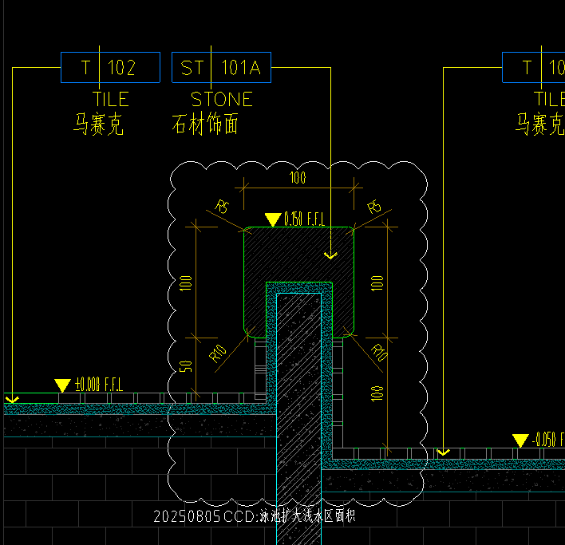 | 按设计图示尺寸以延长米计算 | m | 1.14 |  |  |  |  | 0.00 | 0.00 | 0.00 | 0.00 | -
28 | 100mm宽隔断石ST-101A | 1、面层石材铺贴，石材专用粘结剂，同色填缝，石材乙供； 2、1:2.5干硬性防水水泥砂浆找平，找平厚度20mm及以内； 3、详图纸； 4、包含但不限于编制说明、图纸、技术要求中的相关内容及完成该项目的一切所需； | 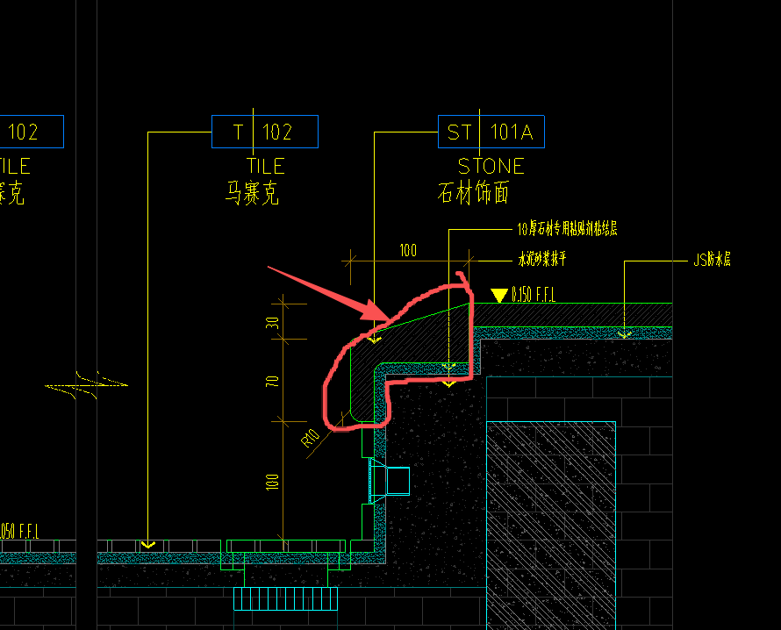 | 按设计图示尺寸以延长米计算 | m | 1.14 |  |  |  |  | 0.00 | 0.00 | 0.00 | 0.00 | -
29 | 马赛克地面T-103 | 1、面层马赛克铺贴，专用粘结剂/4~5mm氯工胶乳防水砂浆镶贴，环氧树脂填缝； 2、10mm氯丁胶乳防水砂浆； 3、详图纸； 4、包含但不限于编制说明、图纸、技术要求中的相关内容及完成该项目的一切所需； | / | 按设计图示尺寸以展开面积计算 | m2 | 148.94 |  |  |  |  | 0.00 | 0.00 | 0.00 | 0.00 | -
30 | 瓷砖地面T-101（水沟位置） | 1、面层瓷砖铺贴，专用粘结剂，同色填缝； 2、1:2.5干硬性防水水泥砂浆找平，找平厚度20mm及以内； 3、详图纸； 4、包含但不限于编制说明、图纸、技术要求中的相关内容及完成该项目的一切所需； | / | 按设计图示尺寸以展开面积计算 | m2 | 11.42 | 0.00 | 0.00 | 0.00 | 0.00 | 0.00 | 0.00 | 0.00 | 0.00 | -
31 | 黑色砾石地面 | 1、面层黑色砾石，含MT-101拉丝古铜包边，不含石材饰面； 2、综合不同层数、规格的基层板； 3、综合不同规格尺寸的钢架； 4、详见图纸； 5、包含但不限于编制说明、图纸、技术要求中的相关内容及完成该项目的一切所需； | 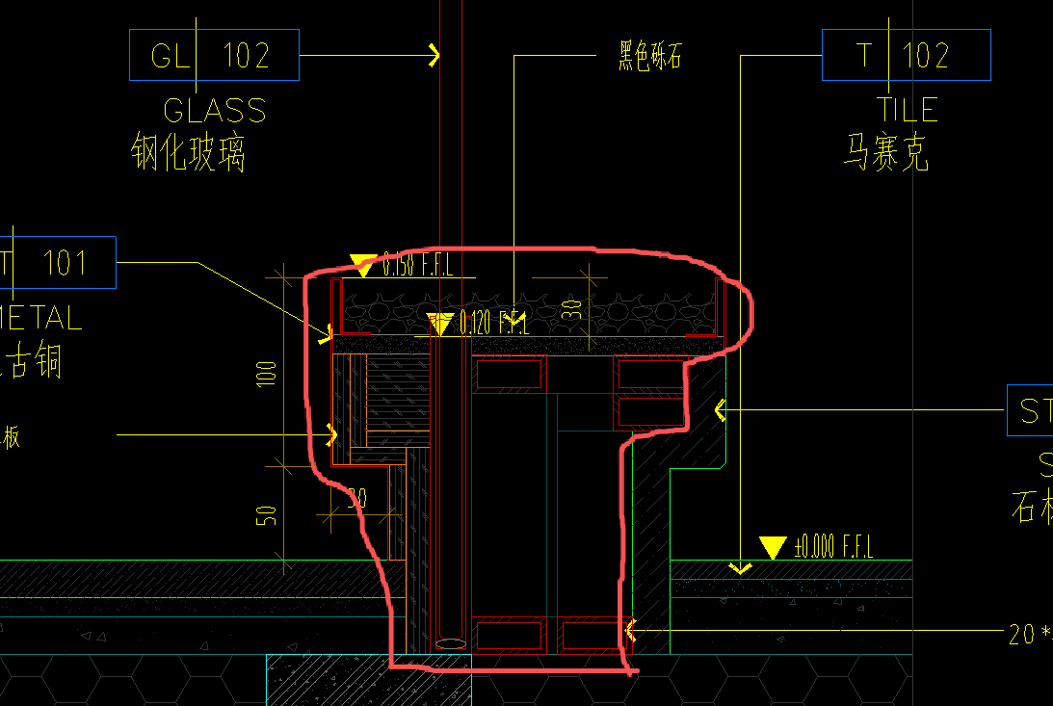 | 按设计图示尺寸以延长米计算 | m | 5.53 | 0.00 | 0.00 | 0.00 | 0.00 | 0.00 | 0.00 | 0.00 | 0.00 | -
32 | 砌筑反坎 | 1、混凝土砌块墙； 2、包含但不限于编制说明、图纸、技术要求中的相关内容及完成该项目的一切所需； | / | 按设计图示尺寸以体积计算 | m³ | 1.39 |  |  |  |  | 0.00 | 0.00 | 0.00 | 0.00 | -
33 | 混凝土地梁墙 | 1、新旧结构凿毛，涂刷界面剂； 2、植筋，植筋胶填实； 3、支模板； 4、φ12@150双层双向钢筋、拉筋等（综合不同钢筋直径、间距）； 5、C30以上细石混凝土； 6、包含但不限于编制说明、图纸、技术要求中的相关内容及完成该项目的一切所需； | / | 按设计图示尺寸以体积计算 | m³ | 6.98 |  |  |  |  | 0.00 | 0.00 | 0.00 | 0.00 | -
34 | 墙面抹灰 | 1、12mm-15mm水泥砂浆压光找平； 2、挂防裂金属网 | / | 按设计图示尺寸以面积计算 | m2 | 13.91 |  |  |  |  | 0.00 | 0.00 | 0.00 | 0.00 | -
35 | 陶粒回填 | 1.找平层：综合各类混凝土类型、强度等级及找平厚度； 2.基层清理、界面剂； 3.包含但不限于编制说明、图纸、技术要求中的相关内容及完成该项目的一切所需； 4.需进行三方现场收方，否则不予计取。 | / | 按设计图示尺寸以体积计算 | m³ | 20.94 | 0.00 | 0.00 | 0.00 | 0.00 | 0.00 | 0.00 | 0.00 | 0.00 | -
 | 健身中心
36 | 地胶板VF-101 | 1、面层地胶板铺贴，专用粘结剂； 2、1:2.5干硬性防水水泥砂浆找平，找平厚度40mm及以内； 3、详图纸； 4、包含但不限于编制说明、图纸、技术要求中的相关内容及完成该项目的一切所需； | / | 按设计图示尺寸以展开面积计算 | m2 | 150.61 |  |  |  |  | 0.00 | 0.00 | 0.00 | 0.00 | -
37 | 石材ST-101B 厚度：20mm （含门槛石） | 1、面层石材铺贴，石材专用粘结剂，同色填缝，石材乙供； 2、1:2.5干硬性防水水泥砂浆找平，找平厚度20mm及以内； 3、详见图纸； 4、包含但不限于编制说明、图纸、技术要求中的相关内容及完成该项目的一切所需； | / | 按设计图示尺寸以投影面积计算 | m2 | 11.99 | 0.00 | 0.00 | 0.00 | 0.00 | 0.00 | 0.00 | 0.00 | 0.00 | -
38 | 石材ST-101A(水洗面） （天山慕雪） 厚度：20mm | 1、面层石材铺贴，石材专用粘结剂，同色填缝，石材乙供； 2、1:2.5干硬性防水水泥砂浆找平，找平厚度20mm及以内； 3、详见图纸； 4、包含但不限于编制说明、图纸、技术要求中的相关内容及完成该项目的一切所需； | / | 按设计图示尺寸以投影面积计算 | m2 | 4.41 | 0.00 | 0.00 | 0.00 | 0.00 | 0.00 | 0.00 | 0.00 | 0.00 | -
39 | 5mm实心古铜条 | 1、5mm实心古铜条收边； 2、详见图纸； 3、包含但不限于编制说明、图纸、技术要求中的相关内容及完成该项目的一切所需； | / | 按设计图示尺寸以延长米计算 | m | 12.37 |  |  |  |  | 0.00 | 0.00 | 0.00 | 0.00 | -
40 | 瓷砖地面T-101 | 1、面层瓷砖铺贴，专用粘结剂，同色填缝； 2、1:2.5干硬性防水水泥砂浆找平，找平厚度20mm及以内； 3、详图纸； 4、包含但不限于编制说明、图纸、技术要求中的相关内容及完成该项目的一切所需； | / | 按设计图示尺寸以展开面积计算 | m2 | 15.10 | 0.00 | 0.00 | 0.00 | 0.00 | 0.00 | 0.00 | 0.00 | 0.00 | -
41 | 陶粒回填 | 1.找平层：综合各类混凝土类型、强度等级及找平厚度； 2.基层清理、界面剂； 3.包含但不限于编制说明、图纸、技术要求中的相关内容及完成该项目的一切所需； 4.需进行三方现场收方，否则不予计取。 | / | 按设计图示尺寸以体积计算 | m³ | 38.84 | 0.00 | 0.00 | 0.00 | 0.00 | 0.00 | 0.00 | 0.00 | 0.00 | -
42 | 石材结晶处理 | 石材打磨结晶处理 | / | 按设计图示尺寸以投影面积计算 | m2 | 11.99 | 0.00 | 0.00 | 0.00 | 0.00 | 0.00 | 0.00 | 0.00 | 0.00 | -
 | 男女卫生间
43 | 瓷砖地面T-101 | 1、面层瓷砖铺贴，专用粘结剂，同色填缝； 2、1:2.5干硬性防水水泥砂浆找平，找平厚度20mm及以内； 3、详图纸； 4、包含但不限于编制说明、图纸、技术要求中的相关内容及完成该项目的一切所需； | / | 按设计图示尺寸以展开面积计算 | m2 | 2.19 | 0.00 | 0.00 | 0.00 | 0.00 | 0.00 | 0.00 | 0.00 | 0.00 | -
44 | 陶粒回填 | 1.找平层：综合各类混凝土类型、强度等级及找平厚度； 2.φ3-φ5@150~150钢筋网； 3.基层清理、界面剂； 4.包含但不限于编制说明、图纸、技术要求中的相关内容及完成该项目的一切所需； 5.需进行三方现场收方，否则不予计取。 | / | 按设计图示尺寸以体积计算 | m³ | 0.35 | 0.00 | 0.00 | 0.00 | 0.00 | 0.00 | 0.00 | 0.00 | 0.00 | -
 | 清洁间
45 | 瓷砖地面T-101 | 1、面层瓷砖铺贴，专用粘结剂，同色填缝； 2、1:2.5干硬性防水水泥砂浆找平，找平厚度20mm及以内； 3、详图纸； 4、包含但不限于编制说明、图纸、技术要求中的相关内容及完成该项目的一切所需； | / | 按设计图示尺寸以展开面积计算 | m2 | 3.23 | 0.00 | 0.00 | 0.00 | 0.00 | 0.00 | 0.00 | 0.00 | 0.00 | -
46 | 陶粒回填 | 1.找平层：综合各类混凝土类型、强度等级及找平厚度； 2.基层清理、界面剂； 3.包含但不限于编制说明、图纸、技术要求中的相关内容及完成该项目的一切所需； 4.需进行三方现场收方，否则不予计取。 | / | 按设计图示尺寸以体积计算 | m³ | 0.36 | 0.00 | 0.00 | 0.00 | 0.00 | 0.00 | 0.00 | 0.00 | 0.00 | -
 | 前室
47 | 瓷砖地面T-101 | 1、面层瓷砖铺贴，专用粘结剂，同色填缝； 2、1:2.5干硬性防水水泥砂浆找平，找平厚度20mm及以内； 3、详图纸； 4、包含但不限于编制说明、图纸、技术要求中的相关内容及完成该项目的一切所需； | / | 按设计图示尺寸以展开面积计算 | m2 | 9.91 | 0.00 | 0.00 | 0.00 | 0.00 | 0.00 | 0.00 | 0.00 | 0.00 | -
48 | 门槛石材ST-101B 厚度：20mm | 1、面层石材铺贴，石材专用粘结剂，同色填缝，石材乙供； 2、1:2.5干硬性防水水泥砂浆找平，找平厚度20mm及以内； 3、详见图纸； 4、包含但不限于编制说明、图纸、技术要求中的相关内容及完成该项目的一切所需； | / | 按设计图示尺寸以投影面积计算 | m2 | 1.01 | 0.00 | 0.00 | 0.00 | 0.00 | 0.00 | 0.00 | 0.00 | 0.00 | -
49 | 石材结晶处理 | 石材打磨结晶处理 |  | 按设计图示尺寸以投影面积计算 | m2 | 1.01 | 0.00 | 0.00 | 0.00 | 0.00 | 0.00 | 0.00 | 0.00 | 0.00 | -
 | 餐厅
50 | 木地板WF-101 | 1、面层木地板铺贴，专用粘结剂； 2、防潮膜； 3、细石混凝土找平层； 4、界面剂 5、详图纸； 6、包含但不限于编制说明、图纸、技术要求中的相关内容及完成该项目的一切所需； | / | 按设计图示尺寸以展开面积计算 | m2 | 86.10 |  |  |  |  | 0.00 | 0.00 | 0.00 | 0.00 | -
51 | 5mm实心古铜条 | 1、5mm实心古铜条收边； 2、详见图纸； 3、包含但不限于编制说明、图纸、技术要求中的相关内容及完成该项目的一切所需； | / | 按设计图示尺寸以延长米计算 | m | 9.81 | 0.00 | 0.00 | 0.00 | 0.00 | 0.00 | 0.00 | 0.00 | 0.00 | -
52 | 瓷砖地面T-101 | 1、面层瓷砖铺贴，专用粘结剂，同色填缝； 2、1:2.5干硬性防水水泥砂浆找平，找平厚度20mm及以内； 3、详图纸； 4、包含但不限于编制说明、图纸、技术要求中的相关内容及完成该项目的一切所需； | / | 按设计图示尺寸以展开面积计算 | m2 | 14.69 | 0.00 | 0.00 | 0.00 | 0.00 | 0.00 | 0.00 | 0.00 | 0.00 | -
53 | 陶粒回填 | 1.找平层：综合各类混凝土类型、强度等级及找平厚度； 2.基层清理、界面剂； 3.包含但不限于编制说明、图纸、技术要求中的相关内容及完成该项目的一切所需； 4.需进行三方现场收方，否则不予计取。 | / | 按设计图示尺寸以体积计算 | m³ | 19.57 | 0.00 | 0.00 | 0.00 | 0.00 | 0.00 | 0.00 | 0.00 | 0.00 | -
 | 多功能宴会厅、厨房、露台
54 | 木地板WF-101 | 1、面层木地板铺贴，专用粘结剂； 2、防潮膜； 3、细石混凝土找平层； 4、界面剂 5、详图纸； 6、包含但不限于编制说明、图纸、技术要求中的相关内容及完成该项目的一切所需； | / | 按设计图示尺寸以展开面积计算 | m2 | 116.48 | 0.00 | 0.00 | 0.00 | 0.00 | 0.00 | 0.00 | 0.00 | 0.00 | -
55 | 石材ST-101B 厚度：20mm （含门槛石） | 1、面层石材铺贴，石材专用粘结剂，同色填缝，石材乙供； 2、20*40*3镀锌方通骨架、12厚松木阻燃版； 3、详见图纸DT-FC-02/09； 4、包含但不限于编制说明、图纸、技术要求中的相关内容及完成该项目的一切所需； | / | 按设计图示尺寸以展开面积计算 | m2 | 16.76 | 0.00 | 0.00 | 0.00 | 0.00 | 0.00 | 0.00 | 0.00 | 0.00 | -
56 | 5mm实心古铜条 | 1、5mm实心古铜条收边； 2、详见图纸； 3、包含但不限于编制说明、图纸、技术要求中的相关内容及完成该项目的一切所需； | / | 按设计图示尺寸以延长米计算 | m | 10.53 | 0.00 | 0.00 | 0.00 | 0.00 | 0.00 | 0.00 | 0.00 | 0.00 | -
57 | 瓷砖地面T-101 | 1、面层瓷砖铺贴，专用粘结剂，同色填缝； 2、1:2.5干硬性防水水泥砂浆找平，找平厚度20mm及以内； 3、详图纸； 4、包含但不限于编制说明、图纸、技术要求中的相关内容及完成该项目的一切所需； | / | 按设计图示尺寸以展开面积计算 | m2 | 40.89 | 0.00 | 0.00 | 0.00 | 0.00 | 0.00 | 0.00 | 0.00 | 0.00 | -
58 | 陶粒回填 | 1.找平层：综合各类混凝土类型、强度等级及找平厚度； 2.基层清理、界面剂； 3.包含但不限于编制说明、图纸、技术要求中的相关内容及完成该项目的一切所需； 4.需进行三方现场收方，否则不予计取。 | / | 按设计图示尺寸以体积计算 | m³ | 43.47 | 0.00 | 0.00 | 0.00 | 0.00 | 0.00 | 0.00 | 0.00 | 0.00 | -
59 | 石材结晶处理 | 石材打磨结晶处理 | / | 按设计图示尺寸以投影面积计算 | m2 | 16.76 | 0.00 | 0.00 | 0.00 | 0.00 | 0.00 | 0.00 | 0.00 | 0.00 | -
（二） | 天花工程 | 吊顶工程包含但不仅限于找平、骨架、阻燃板、悬挂系统、灯具开孔、无机涂料等各种饰面、排气扇、检修口等空洞开孔、天花高低造型制安等一切安装附件，形成图示跌级造型
 | 接待前厅
60 | 轻钢龙骨石膏板吊顶 | 1、吊顶形式：平级吊顶+跌级吊顶综合考虑 2、基层：轻钢龙骨+局部镀锌方通+双层9.5mm厚石膏板 3、含一切放线定位、开孔（消防喷淋头、消防指示灯、扬声器、烟感、温感、燃气泄漏报警器等配合工作），设备点位加固 4、包含但不限于编制说明、图纸、技术要求中的相关内容及完成该项目的一切所需 5、详见图纸 | / | 按设计图示尺寸以投影面积计算、不扣除风口百叶、扣除单个＞0.3㎡的单个洞口 | m2 | 52.15 |  |  |  |  | 0.00 | 0.00 | 0.00 | 0.00 | -
61 | 仿木纹肌理漆饰面 PT-104 | 1、基层清理； 2.满刮腻子两遍； 3、仿木纹肌理漆PT-104（综合不同底漆面漆罩面漆，综合不同遍数） 4、包含但不限于编制说明、图纸、技术要求中的相关内容及完成该项目的一切所需 5、详见图纸 | / | 按设计图示尺寸以展开面积计算 | m2 | 59.04 |  |  |  |  | 0.00 | 0.00 | 0.00 | 0.00 | -
62 | 黑色硝基漆饰面 PT-105 | 1、基层清理； 2、满刮腻子两遍； 3、刷黑色硝基漆PT-105底油一遍、面漆两遍； 4、包含但不限于编制说明、图纸、技术要求中的相关内容及完成该项目的一切所需； 5、详见图纸节点图 | / | 按设计图示尺寸以展开面积计算 | m2 | 2.05 |  |  |  |  | 0.00 | 0.00 | 0.00 | 0.00 | - | 7.752 | 2.7064 | 0
63 | 成品GRG线条(风口及灯槽位置） | 1、基层：成品GRG线条，形状及规格满足图纸要求； 2、包含但不限于编制说明、图纸、技术要求中的相关内容及完成该项目的一切所需 3、详见图纸 | 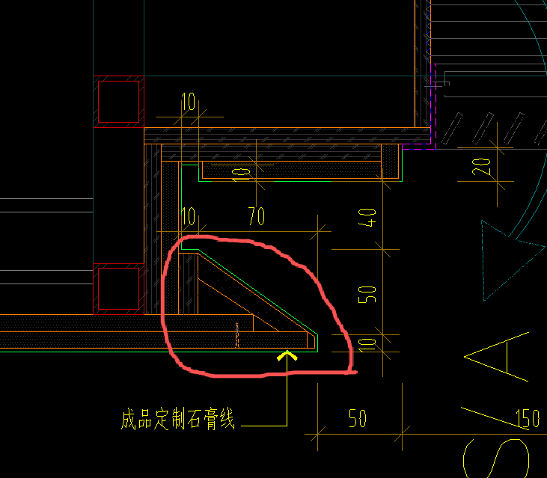 | 按设计图示尺寸以延长米计算 | m | 26.37 |  |  |  |  | 0.00 | 0.00 | 0.00 | 0.00 | - |  |  | 0
64 | 天花灯槽 | 1、规格尺寸：详图纸 2、基层：轻钢龙骨及基层板详图纸 3、包含但不限于编制说明、图纸、技术要求中的相关内容及完成该项目的一切所需 | / | 按设计图示尺寸以延长米计算 | m | 13.42 |  |  |  |  | 0.00 | 0.00 | 0.00 | 0.00 | -
65 | 成品检修口 | 1、规格：450mm*450mm 成品铝框架检修口供货及安装 2、包含但不限于编制说明、图纸、技术要求中的相关内容及完成该项目的一切所需 3、详见图纸 | / | 按设计图示以数量计算 | 个 | 2.00 |  |  |  |  | 0.00 | 0.00 | 0.00 | 0.00 | -
66 | 定制风口 | 1、1.2mmABS风口 2、基层板内部涂刷黑色硝基漆 3、详见图纸 4、包含但不限于编制说明、图纸、技术要求中的相关内容及完成该项目的一切所需 | / | 按设计图示尺寸按面积计算 | m2 | 0.97 |  |  |  |  | 0.00 | 0.00 | 0.00 | 0.00 | -
 | 走廊及电梯厅
67 | 轻钢龙骨石膏板吊顶 | 1、吊顶形式：平级吊顶+跌级吊顶综合考虑 2、基层：轻钢龙骨+双层9.5mm厚石膏板 3、含一切放线定位、开孔（消防喷淋头、消防指示灯、扬声器、烟感、温感、燃气泄漏报警器等配合工作），设备点位加固 4、包含但不限于编制说明、图纸、技术要求中的相关内容及完成该项目的一切所需 5、详见图纸 | / | 按设计图示尺寸以投影面积计算、不扣除风口百叶、扣除单个＞0.3㎡的单个洞口 | m2 | 147.71 |  |  |  |  | 0.00 | 0.00 | 0.00 | 0.00 | -
68 | 反支撑 | 1、50*50*4热镀锌角钢 2、包含但不限于编制说明、图纸、技术要求中的相关内容及完成该项目的一切所需 3、详见图纸天花反支撑大样图 | / | 按设计图示尺寸以投影面积计算 | m2 | 147.71 |  |  |  |  | 0.00 | 0.00 | 0.00 | 0.00 | -
69 | 仿木纹肌理漆饰面 PT-104 | 1、基层清理； 2.满刮腻子两遍； 3、仿木纹肌理漆PT-104（综合不同底漆面漆罩面漆，综合不同遍数） 4、包含但不限于编制说明、图纸、技术要求中的相关内容及完成该项目的一切所需 5、详见图纸 | / | 按设计图示尺寸以展开面积计算 | m2 | 183.37 | 0.00 | 0.00 | 0.00 | 0.00 | 0.00 | 0.00 | 0.00 | 0.00 | -
70 | 蜂窝石材吊顶 ST-102 | 1.吊顶形式：平级吊顶； 2.吊顶系统:清理结构基层，钢骨架； 3.面层：20mm贝金米黄复合蜂窝石材饰面，石材乙供； 4.含一切开孔、放线定位、加固，吊顶修复、清理及成品保护； 5.包含但不限于编制说明、图纸、技术要求中的相关内容及完成该项目的一切所需； | / | 按设计图示尺寸以展开面积计算 | m2 | 4.76 |  |  |  |  | 0.00 | 0.00 | 0.00 | 0.00 | -
71 | 成品GRG线条(风口及灯槽位置） | 1、基层：成品GRG线条，形状及规格满足图纸要求； 2、包含但不限于编制说明、图纸、技术要求中的相关内容及完成该项目的一切所需 3、详见图纸 | 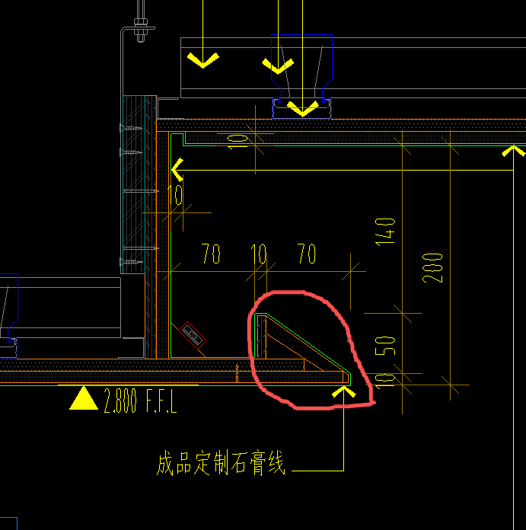 | 按设计图示尺寸以延长米计算 | m | 64.72 | 0.00 | 0.00 | 0.00 | 0.00 | 0.00 | 0.00 | 0.00 | 0.00 | - |  |  | 0
72 | 天花灯槽 | 1、规格尺寸：详图纸 2、基层：轻钢龙骨及基层板详图纸 3、包含但不限于编制说明、图纸、技术要求中的相关内容及完成该项目的一切所需 | / | 按设计图示尺寸以延长米计算 | m | 64.72 | 0.00 | 0.00 | 0.00 | 0.00 | 0.00 | 0.00 | 0.00 | 0.00 | -
73 | 成品检修口 | 1、规格：450mm*450mm 成品铝框架检修口供货及安装 2、包含但不限于编制说明、图纸、技术要求中的相关内容及完成该项目的一切所需 3、详见图纸 | / | 按设计图示以数量计算 | 个 | 2.00 | 0.00 | 0.00 | 0.00 | 0.00 | 0.00 | 0.00 | 0.00 | 0.00 | -
 | 茶室/棋牌室1
74 | 轻钢龙骨石膏板吊顶 | 1、吊顶形式：平级吊顶+跌级吊顶综合考虑 2、基层：轻钢龙骨+双层9.5mm厚石膏板 3、含一切放线定位、开孔（消防喷淋头、消防指示灯、扬声器、烟感、温感、燃气泄漏报警器等配合工作），设备点位加固 4、包含但不限于编制说明、图纸、技术要求中的相关内容及完成该项目的一切所需 5、详见图纸 | / | 按设计图示尺寸以投影面积计算、不扣除风口百叶、扣除单个＞0.3㎡的单个洞口 | m2 | 17.00 | 0.00 | 0.00 | 0.00 | 0.00 | 0.00 | 0.00 | 0.00 | 0.00 | -
75 | 反支撑 | 1、50*50*4热镀锌角钢 2、包含但不限于编制说明、图纸、技术要求中的相关内容及完成该项目的一切所需 3、详见图纸天花反支撑大样图 | / | 按设计图示尺寸以投影面积计算 | m2 | 17.00 | 0.00 | 0.00 | 0.00 | 0.00 | 0.00 | 0.00 | 0.00 | 0.00 | -
76 | 仿木纹肌理漆饰面 PT-104 | 1、基层清理； 2.满刮腻子两遍； 3、仿木纹肌理漆PT-104（综合不同底漆面漆罩面漆，综合不同遍数） 4、包含但不限于编制说明、图纸、技术要求中的相关内容及完成该项目的一切所需 5、详见图纸 | / | 按设计图示尺寸以展开面积计算 | m2 | 16.22 | 0.00 | 0.00 | 0.00 | 0.00 | 0.00 | 0.00 | 0.00 | 0.00 | -
77 | 铝塑板饰面 | 1、基层：轻钢龙骨/钢骨架； 2、基层板：9mm硅酸钙板； 3、面层：3mm厚铝塑板； 4、包含但不限于编制说明、图纸、技术要求中的相关内容及完成该项目的一切所需 | / | 按设计图示尺寸以展开面积计算 | m2 | 3.87 |  |  |  |  | 0.00 | 0.00 | 0.00 | 0.00 | -
78 | 窗帘盒 | 1、规格尺寸：200*200*200mm窗帘盒 2、基层：轻钢龙骨/钢骨架 3、面层：9mm厚阻燃夹板+9mm厚防潮石膏板 4、包含但不限于编制说明、图纸、技术要求中的相关内容及完成该项目的一切所需 | / | 按设计图示尺寸以延长米计算 | m | 4.30 |  |  |  |  | 0.00 | 0.00 | 0.00 | 0.00 | -
79 | 定制风口 | 1、1.2mmABS风口 2、基层板内部涂刷黑色硝基漆 3、详见图纸 4、包含但不限于编制说明、图纸、技术要求中的相关内容及完成该项目的一切所需 | / | 按设计图示尺寸按面积计算 | m2 | 0.78 | 0.00 | 0.00 | 0.00 | 0.00 | 0.00 | 0.00 | 0.00 | 0.00 | -
80 | 成品检修口 | 1、规格：450mm*450mm 成品铝框架检修口供货及安装 2、包含但不限于编制说明、图纸、技术要求中的相关内容及完成该项目的一切所需 3、详见图纸 | / | 按设计图示以数量计算 | 个 | 1.00 | 0.00 | 0.00 | 0.00 | 0.00 | 0.00 | 0.00 | 0.00 | 0.00 | -
 | 茶室/棋牌室2
81 | 轻钢龙骨石膏板吊顶 | 1、吊顶形式：平级吊顶+跌级吊顶综合考虑 2、基层：轻钢龙骨+双层9.5mm厚石膏板 3、含一切放线定位、开孔（消防喷淋头、消防指示灯、扬声器、烟感、温感、燃气泄漏报警器等配合工作），设备点位加固 4、包含但不限于编制说明、图纸、技术要求中的相关内容及完成该项目的一切所需 5、详见图纸 | / | 按设计图示尺寸以投影面积计算、不扣除风口百叶、扣除单个＞0.3㎡的单个洞口 | m2 | 16.41 | 0.00 | 0.00 | 0.00 | 0.00 | 0.00 | 0.00 | 0.00 | 0.00 | -
82 | 反支撑 | 1、50*50*4热镀锌角钢 2、包含但不限于编制说明、图纸、技术要求中的相关内容及完成该项目的一切所需 3、详见图纸天花反支撑大样图 | / | 按设计图示尺寸以投影面积计算 | m2 | 16.41 | 0.00 | 0.00 | 0.00 | 0.00 | 0.00 | 0.00 | 0.00 | 0.00 | -
83 | 仿木纹肌理漆饰面 PT-104 | 1、基层清理； 2.满刮腻子两遍； 3、仿木纹肌理漆PT-104（综合不同底漆面漆罩面漆，综合不同遍数） 4、包含但不限于编制说明、图纸、技术要求中的相关内容及完成该项目的一切所需 5、详见图纸 | / | 按设计图示尺寸以展开面积计算 | m2 | 15.76 | 0.00 | 0.00 | 0.00 | 0.00 | 0.00 | 0.00 | 0.00 | 0.00 | -
84 | 铝塑板饰面 | 1、基层：轻钢龙骨/钢骨架； 2、基层板：9mm硅酸钙板； 3、面层：3mm厚铝塑板； 4、包含但不限于编制说明、图纸、技术要求中的相关内容及完成该项目的一切所需 | / | 按设计图示尺寸以展开面积计算 | m2 | 5.76 | 0.00 | 0.00 | 0.00 | 0.00 | 0.00 | 0.00 | 0.00 | 0.00 | -
85 | 窗帘盒 | 1、规格尺寸：200*200*200mm窗帘盒 2、基层：轻钢龙骨/钢骨架 3、面层：9mm厚阻燃夹板+9mm厚防潮石膏板 4、包含但不限于编制说明、图纸、技术要求中的相关内容及完成该项目的一切所需 | / | 按设计图示尺寸以延长米计算 | m | 4.80 | 0.00 | 0.00 | 0.00 | 0.00 | 0.00 | 0.00 | 0.00 | 0.00 | -
84 | 定制风口 | 1、1.2mmABS风口 2、基层板内部涂刷黑色硝基漆 3、详见图纸 4、包含但不限于编制说明、图纸、技术要求中的相关内容及完成该项目的一切所需 | / | 按设计图示尺寸按面积计算 | m2 | 0.65 | 0.00 | 0.00 | 0.00 | 0.00 | 0.00 | 0.00 | 0.00 | 0.00 | -
87 | 成品检修口 | 1、规格：450mm*450mm 成品铝框架检修口供货及安装 2、包含但不限于编制说明、图纸、技术要求中的相关内容及完成该项目的一切所需 3、详见图纸 | / | 按设计图示以数量计算 | 个 | 1.00 | 0.00 | 0.00 | 0.00 | 0.00 | 0.00 | 0.00 | 0.00 | 0.00 | -
 | 多功能室
88 | 轻钢龙骨石膏板吊顶 | 1、吊顶形式：平级吊顶+跌级吊顶综合考虑 2、基层：轻钢龙骨+双层9.5mm厚石膏板 3、含一切放线定位、开孔（消防喷淋头、消防指示灯、扬声器、烟感、温感、燃气泄漏报警器等配合工作），设备点位加固 4、包含但不限于编制说明、图纸、技术要求中的相关内容及完成该项目的一切所需 5、详见图纸 | / | 按设计图示尺寸以投影面积计算、不扣除风口百叶、扣除单个＞0.3㎡的单个洞口 | m2 | 16.90 | 0.00 | 0.00 | 0.00 | 0.00 | 0.00 | 0.00 | 0.00 | 0.00 | -
89 | 反支撑 | 1、50*50*4热镀锌角钢 2、包含但不限于编制说明、图纸、技术要求中的相关内容及完成该项目的一切所需 3、详见图纸天花反支撑大样图 | / | 按设计图示尺寸以投影面积计算 | m2 | 16.90 | 0.00 | 0.00 | 0.00 | 0.00 | 0.00 | 0.00 | 0.00 | 0.00 | -
90 | 仿木纹肌理漆饰面 PT-104 | 1、基层清理； 2.满刮腻子两遍； 3、仿木纹肌理漆PT-104（综合不同底漆面漆罩面漆，综合不同遍数） 4、包含但不限于编制说明、图纸、技术要求中的相关内容及完成该项目的一切所需 5、详见图纸 | / | 按设计图示尺寸以展开面积计算 | m2 | 17.34 | 0.00 | 0.00 | 0.00 | 0.00 | 0.00 | 0.00 | 0.00 | 0.00 | -
91 | 铝塑板饰面 | 1、基层：轻钢龙骨/钢骨架； 2、基层板：9mm硅酸钙板； 3、面层：3mm厚铝塑板； 4、包含但不限于编制说明、图纸、技术要求中的相关内容及完成该项目的一切所需 | / | 按设计图示尺寸以展开面积计算 | m2 | 5.29 | 0.00 | 0.00 | 0.00 | 0.00 | 0.00 | 0.00 | 0.00 | 0.00 | -
92 | 窗帘盒 | 1、规格尺寸：200*200*200mm窗帘盒 2、基层：轻钢龙骨/钢骨架 3、面层：9mm厚阻燃夹板+9mm厚防潮石膏板 4、包含但不限于编制说明、图纸、技术要求中的相关内容及完成该项目的一切所需 | / | 按设计图示尺寸以延长米计算 | m | 4.41 | 0.00 | 0.00 | 0.00 | 0.00 | 0.00 | 0.00 | 0.00 | 0.00 | -
91 | 定制风口 | 1、1.2mmABS风口 2、基层板内部涂刷黑色硝基漆 3、详见图纸 4、包含但不限于编制说明、图纸、技术要求中的相关内容及完成该项目的一切所需 | / | 按设计图示尺寸按面积计算 | m2 | 0.75 | 0.00 | 0.00 | 0.00 | 0.00 | 0.00 | 0.00 | 0.00 | 0.00 | -
94 | 成品GRG线条(风口及灯槽位置） | 1、基层：成品GRG线条，形状及规格满足图纸要求； 2、包含但不限于编制说明、图纸、技术要求中的相关内容及完成该项目的一切所需 3、详见图纸 |  | 按设计图示尺寸以延长米计算 | m | 2.17 | 0.00 | 0.00 | 0.00 | 0.00 | 0.00 | 0.00 | 0.00 | 0.00 | - |  |  | 0
95 | 天花灯槽 | 1、规格尺寸：详图纸 2、基层：轻钢龙骨及基层板详图纸 3、包含但不限于编制说明、图纸、技术要求中的相关内容及完成该项目的一切所需 | / | 按设计图示尺寸以延长米计算 | m | 2.17 | 0.00 | 0.00 | 0.00 | 0.00 | 0.00 | 0.00 | 0.00 | 0.00 | -
96 | 成品检修口 | 1、规格：450mm*450mm 成品铝框架检修口供货及安装 2、包含但不限于编制说明、图纸、技术要求中的相关内容及完成该项目的一切所需 3、详见图纸 | / | 按设计图示以数量计算 | 个 | 1.00 | 0.00 | 0.00 | 0.00 | 0.00 | 0.00 | 0.00 | 0.00 | 0.00 | -
 | 男/女更衣室
97 | 轻钢龙骨石膏板吊顶 | 1、吊顶形式：平级吊顶+跌级吊顶综合考虑 2、基层：轻钢龙骨+双层9.5mm厚耐水纸面石膏板 3、含一切放线定位、开孔（消防喷淋头、消防指示灯、扬声器、烟感、温感、燃气泄漏报警器等配合工作），设备点位加固 4、包含但不限于编制说明、图纸、技术要求中的相关内容及完成该项目的一切所需 5、详见图纸 | / | 按设计图示尺寸以投影面积计算、不扣除风口百叶、扣除单个＞0.3㎡的单个洞口 | m2 | 66.31 |  |  |  |  | 0.00 | 0.00 | 0.00 | 0.00 | -
98 | 反支撑 | 1、50*50*4热镀锌角钢 2、包含但不限于编制说明、图纸、技术要求中的相关内容及完成该项目的一切所需 3、详见图纸天花反支撑大样图 | / | 按设计图示尺寸以投影面积计算 | m2 | 66.31 | 0.00 | 0.00 | 0.00 | 0.00 | 0.00 | 0.00 | 0.00 | 0.00 | -
99 | 防水乳胶漆 PT-102 | 1、基层清理； 2.满刮腻子两遍； 3、刷白色防水无机涂料PT-102底油一遍、面漆两遍； 4、包含但不限于编制说明、图纸、技术要求中的相关内容及完成该项目的一切所需 5、详见图纸 | / | 按设计图示尺寸以展开面积计算 | m2 | 77.47 |  |  |  |  | 0.00 | 0.00 | 0.00 | 0.00 | -
100 | 定制风口 | 1、1.2mmABS风口 2、基层板内部涂刷黑色硝基漆 3、详见图纸 4、包含但不限于编制说明、图纸、技术要求中的相关内容及完成该项目的一切所需 | / | 按设计图示尺寸按面积计算 | m2 | 0.30 | 0.00 | 0.00 | 0.00 | 0.00 | 0.00 | 0.00 | 0.00 | 0.00 | -
101 | 成品GRG线条(风口及灯槽位置） | 1、基层：成品GRG线条，形状及规格满足图纸要求； 2、包含但不限于编制说明、图纸、技术要求中的相关内容及完成该项目的一切所需 3、详见图纸 |  | 按设计图示尺寸以延长米计算 | m | 20.80 | 0.00 | 0.00 | 0.00 | 0.00 | 0.00 | 0.00 | 0.00 | 0.00 | - |  |  | 0
102 | 天花灯槽 | 1、规格尺寸：详图纸 2、基层：轻钢龙骨及基层板详图纸 3、包含但不限于编制说明、图纸、技术要求中的相关内容及完成该项目的一切所需 | / | 按设计图示尺寸以延长米计算 | m | 20.80 | 0.00 | 0.00 | 0.00 | 0.00 | 0.00 | 0.00 | 0.00 | 0.00 | -
103 | 成品检修口 | 1、规格：450mm*450mm 成品铝框架检修口供货及安装 2、包含但不限于编制说明、图纸、技术要求中的相关内容及完成该项目的一切所需 3、详见图纸 | / | 按设计图示以数量计算 | 个 | 6.00 | 0.00 | 0.00 | 0.00 | 0.00 | 0.00 | 0.00 | 0.00 | 0.00 | -
 | 泡池、消毒池及游泳池
104 | 轻钢龙骨石膏板吊顶（含弧形） | 1、吊顶形式：平级吊顶+跌级吊顶综合考虑 2、基层：轻钢龙骨+局部镀锌方通+双层9.5mm厚耐水纸面石膏板（含弧形） 3、含一切放线定位、开孔（消防喷淋头、消防指示灯、扬声器、烟感、温感、燃气泄漏报警器等配合工作），设备点位加固 4、包含但不限于编制说明、图纸、技术要求中的相关内容及完成该项目的一切所需 5、详见图纸 | / | 按设计图示尺寸以投影面积计算、不扣除风口百叶、扣除单个＞0.3㎡的单个洞口 | m2 | 193.21 |  |  |  |  | 0.00 | 0.00 | 0.00 | 0.00 | -
105 | 反支撑 | 1、50*50*4热镀锌角钢 2、包含但不限于编制说明、图纸、技术要求中的相关内容及完成该项目的一切所需 3、详见图纸天花反支撑大样图 | / | 按设计图示尺寸以投影面积计算 | m2 | 62.89 | 0.00 | 0.00 | 0.00 | 0.00 | 0.00 | 0.00 | 0.00 | 0.00 | -
105 | 仿木纹肌理漆饰面 PT-104 | 1、基层清理； 2.满刮腻子两遍； 3、仿木纹肌理漆PT-104（综合不同底漆面漆罩面漆，综合不同遍数） 4、包含但不限于编制说明、图纸、技术要求中的相关内容及完成该项目的一切所需 5、详见图纸 | / | 按设计图示尺寸以展开面积计算 | m2 | 255.13 | 0.00 | 0.00 | 0.00 | 0.00 | 0.00 | 0.00 | 0.00 | 0.00 | -
107 | 防水乳胶漆 PT-102 | 1、基层清理； 2.满刮腻子两遍； 3、刷白色防水无机涂料PT-102底油一遍、面漆两遍； 4、包含但不限于编制说明、图纸、技术要求中的相关内容及完成该项目的一切所需 5、详见图纸 | / | 按设计图示尺寸以展开面积计算 | m2 | 1.93 | 0.00 | 0.00 | 0.00 | 0.00 | 0.00 | 0.00 | 0.00 | 0.00 | -
108 | 梁面石膏板吊顶 | 1、骨架：30*30*3镀锌方通 2、基层板：12mm阻燃板 3、含一切放线定位、开孔（消防喷淋头、消防指示灯、扬声器、烟感、温感、燃气泄漏报警器等配合工作） 4、包含但不限于编制说明、图纸、技术要求中的相关内容及完成该项目的一切所需 5、详见图纸 | / | 按设计图示尺寸以展开面积计算 | m2 | 29.86 |  |  |  |  | 0.00 | 0.00 | 0.00 | 0.00 | -
109 | 黑色硝基漆饰面 PT-105 | 1、基层清理； 2、满刮腻子两遍； 3、刷黑色硝基漆PT-105底油一遍、面漆两遍； 4、包含但不限于编制说明、图纸、技术要求中的相关内容及完成该项目的一切所需； 5、详见图纸节点图 | / | 按设计图示尺寸以展开面积计算 | m2 | 12.92 | 0.00 | 0.00 | 0.00 | 0.00 | 0.00 | 0.00 | 0.00 | 0.00 | - | 7.752 | 2.7064 | 0
110 | 铝塑板饰面 | 1、基层：轻钢龙骨/钢骨架； 2、基层板：9mm硅酸钙板； 3、面层：3mm厚铝塑板； 4、包含但不限于编制说明、图纸、技术要求中的相关内容及完成该项目的一切所需 | / | 按设计图示尺寸以展开面积计算 | m2 | 34.71 | 0.00 | 0.00 | 0.00 | 0.00 | 0.00 | 0.00 | 0.00 | 0.00 | -
111 | 窗帘盒 | 1、规格尺寸：200*200*200mm窗帘盒 2、基层：轻钢龙骨/钢骨架 3、面层：9mm厚阻燃夹板+9mm厚防潮石膏板 4、包含但不限于编制说明、图纸、技术要求中的相关内容及完成该项目的一切所需 | / | 按设计图示尺寸以延长米计算 | m | 24.79 | 0.00 | 0.00 | 0.00 | 0.00 | 0.00 | 0.00 | 0.00 | 0.00 | -
110 | 定制风口 | 1、1.2mmABS风口 2、基层板内部涂刷黑色硝基漆 3、详见图纸 4、包含但不限于编制说明、图纸、技术要求中的相关内容及完成该项目的一切所需 | / | 按设计图示尺寸按面积计算 | m2 | 4.51 | 0.00 | 0.00 | 0.00 | 0.00 | 0.00 | 0.00 | 0.00 | 0.00 | -
113 | 成品GRG线条(风口及灯槽位置） | 1、基层：成品GRG线条，形状及规格满足图纸要求； 2、包含但不限于编制说明、图纸、技术要求中的相关内容及完成该项目的一切所需 3、详见图纸 | / | 按设计图示尺寸以延长米计算 | m | 106.62 | 0.00 | 0.00 | 0.00 | 0.00 | 0.00 | 0.00 | 0.00 | 0.00 | - |  |  | 0
114 | 成品GRG线条(梁的位置） | 1、基层：成品GRG线条，形状及规格满足图纸要求； 2、包含但不限于编制说明、图纸、技术要求中的相关内容及完成该项目的一切所需 3、详见图纸 | 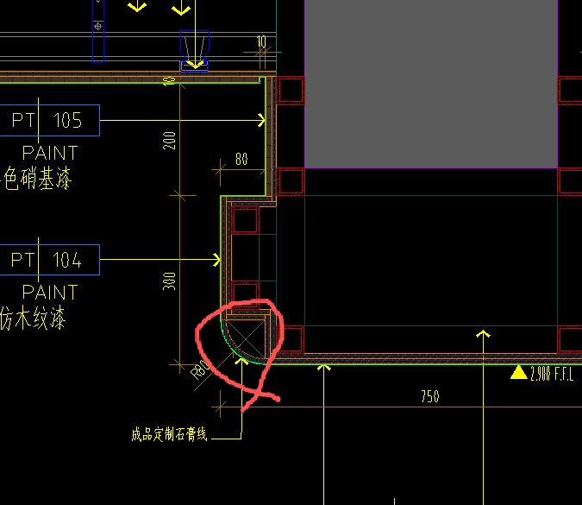 | 按设计图示尺寸以延长米计算 | m | 29.27 |  |  |  |  | 0.00 | 0.00 | 0.00 | 0.00 | - |  |  | 0
115 | 天花灯槽 | 1、规格尺寸：详图纸 2、基层：轻钢龙骨及基层板详图纸 3、包含但不限于编制说明、图纸、技术要求中的相关内容及完成该项目的一切所需 | / | 按设计图示尺寸以延长米计算 | m | 51.28 | 0.00 | 0.00 | 0.00 | 0.00 | 0.00 | 0.00 | 0.00 | 0.00 | -
116 | 成品检修口 | 1、规格：450mm*450mm 成品铝框架检修口供货及安装 2、包含但不限于编制说明、图纸、技术要求中的相关内容及完成该项目的一切所需 3、详见图纸 | / | 按设计图示以数量计算 | 个 | 1.00 | 0.00 | 0.00 | 0.00 | 0.00 | 0.00 | 0.00 | 0.00 | 0.00 | -
 | 健身中心
117 | 轻钢龙骨石膏板吊顶（含弧形） | 1、吊顶形式：平级吊顶+跌级吊顶综合考虑 2、基层：轻钢龙骨+局部镀锌方通+双层9.5mm厚耐水纸面石膏板（含弧形） 3、含一切放线定位、开孔（消防喷淋头、消防指示灯、扬声器、烟感、温感、燃气泄漏报警器等配合工作），设备点位加固 4、包含但不限于编制说明、图纸、技术要求中的相关内容及完成该项目的一切所需 5、详见图纸 | / | 按设计图示尺寸以投影面积计算、不扣除风口百叶、扣除单个＞0.3㎡的单个洞口 | m2 | 167.08 | 0.00 | 0.00 | 0.00 | 0.00 | 0.00 | 0.00 | 0.00 | 0.00 | -
118 | 反支撑 | 1、50*50*4热镀锌角钢 2、包含但不限于编制说明、图纸、技术要求中的相关内容及完成该项目的一切所需 3、详见图纸天花反支撑大样图 | / | 按设计图示尺寸以投影面积计算 | m2 | 114.28 | 0.00 | 0.00 | 0.00 | 0.00 | 0.00 | 0.00 | 0.00 | 0.00 | -
119 | 仿木纹肌理漆饰面 PT-104 | 1、基层清理； 2.满刮腻子两遍； 3、仿木纹肌理漆PT-104（综合不同底漆面漆罩面漆，综合不同遍数） 4、包含但不限于编制说明、图纸、技术要求中的相关内容及完成该项目的一切所需 5、详见图纸 | / | 按设计图示尺寸以展开面积计算 | m2 | 177.59 | 0.00 | 0.00 | 0.00 | 0.00 | 0.00 | 0.00 | 0.00 | 0.00 | -
120 | 防水乳胶漆 PT-102 | 1、基层清理； 2.满刮腻子两遍； 3、刷白色防水无机涂料PT-102底油一遍、面漆两遍； 4、包含但不限于编制说明、图纸、技术要求中的相关内容及完成该项目的一切所需 5、详见图纸 | / | 按设计图示尺寸以展开面积计算 | m2 | 21.71 | 0.00 | 0.00 | 0.00 | 0.00 | 0.00 | 0.00 | 0.00 | 0.00 | -
121 | 蜂窝石材吊顶 ST-102 | 1.吊顶形式：平级吊顶； 2.吊顶系统:清理结构基层，钢骨架； 3.面层：20mm贝金米黄复合蜂窝石材饰面，石材乙供； 4.含一切开孔、放线定位、加固，吊顶修复、清理及成品保护； 5.包含但不限于编制说明、图纸、技术要求中的相关内容及完成该项目的一切所需； | / | 按设计图示尺寸以展开面积计算 | m2 | 5.42 | 0.00 | 0.00 | 0.00 | 0.00 | 0.00 | 0.00 | 0.00 | 0.00 | -
122 | 黑色硝基漆饰面 PT-105 | 1、基层清理； 2、满刮腻子两遍； 3、刷黑色硝基漆PT-105底油一遍、面漆两遍； 4、包含但不限于编制说明、图纸、技术要求中的相关内容及完成该项目的一切所需； 5、详见图纸节点图 | / | 按设计图示尺寸以展开面积计算 | m2 | 18.63 | 0.00 | 0.00 | 0.00 | 0.00 | 0.00 | 0.00 | 0.00 | 0.00 | - | 7.752 | 2.7064 | 0
123 | 贴膜木纹铝板格栅吊顶 MT-102 | 1、吊顶形式：格栅吊顶； 2、吊顶系统:清理结构基层，轻钢龙骨骨架,镀锌吊杆； 3、面层：1.2mm贴膜木纹饰面铝格栅，厚度、颜色及造型按施工图及选型表综合考虑； 4、含一切开孔、放线定位、加固，吊顶修复、清理及成品保护； 5、包含但不限于编制说明、图纸、技术要求中的相关内容及完成该项目的一切所需 | / | 按设计图示尺寸以投影面积计算 | m2 | 18.63 |  |  |  |  | 0.00 | 0.00 | 0.00 | 0.00 | -
124 | 木饰面WD-101 | 1、吊顶形式：平级吊顶+跌级吊顶综合考虑 2、轻钢龙骨+12mm阻燃夹板基层； 3、WD-101木饰面； 4、含一切放线定位、开孔（消防喷淋头、消防指示灯、扬声器、烟感、温感、燃气泄漏报警器等配合工作） 5、包含但不限于编制说明、图纸、技术要求中的相关内容及完成该项目的一切所需 6、详见图纸 | / | 按设计图示尺寸以面积计算 | m2 | 1.43 |  |  |  |  | 0.00 | 0.00 | 0.00 | 0.00 | -
125 | 铝塑板饰面 | 1、基层：轻钢龙骨/钢骨架； 2、基层板：9mm硅酸钙板； 3、面层：3mm厚铝塑板； 4、包含但不限于编制说明、图纸、技术要求中的相关内容及完成该项目的一切所需 | / | 按设计图示尺寸以展开面积计算 | m2 | 6.43 | 0.00 | 0.00 | 0.00 | 0.00 | 0.00 | 0.00 | 0.00 | 0.00 | -
125 | 成品GRG线条(灯槽位置） | 1、基层：成品GRG线条，形状及规格满足图纸要求； 2、包含但不限于编制说明、图纸、技术要求中的相关内容及完成该项目的一切所需 3、详见图纸 | / | 按设计图示尺寸以延长米计算 | m | 30.37 |  |  |  |  | 0.00 | 0.00 | 0.00 | 0.00 | - |  |  | 0
127 | 定制风口 | 1、1.2mmABS风口 2、基层板内部涂刷黑色硝基漆 3、详见图纸 4、包含但不限于编制说明、图纸、技术要求中的相关内容及完成该项目的一切所需 | / | 按设计图示尺寸按面积计算 | m2 | 2.39 | 0.00 | 0.00 | 0.00 | 0.00 | 0.00 | 0.00 | 0.00 | 0.00 | -
128 | 天花灯槽 | 1、规格尺寸：详图纸 2、基层：轻钢龙骨及基层板详图纸 3、包含但不限于编制说明、图纸、技术要求中的相关内容及完成该项目的一切所需 | / | 按设计图示尺寸以延长米计算 | m | 30.37 | 0.00 | 0.00 | 0.00 | 0.00 | 0.00 | 0.00 | 0.00 | 0.00 | -
129 | 窗帘盒 | 1、规格尺寸：200*200*200mm窗帘盒 2、基层：轻钢龙骨/钢骨架 3、面层：9mm厚阻燃夹板+9mm厚防潮石膏板 4、包含但不限于编制说明、图纸、技术要求中的相关内容及完成该项目的一切所需 | / | 按设计图示尺寸以延长米计算 | m | 17.61 | 0.00 | 0.00 | 0.00 | 0.00 | 0.00 | 0.00 | 0.00 | 0.00 | -
130 | 成品检修口 | 1、规格：450mm*450mm 成品铝框架检修口供货及安装 2、包含但不限于编制说明、图纸、技术要求中的相关内容及完成该项目的一切所需 3、详见图纸 | / | 按设计图示以数量计算 | 个 | 10.00 | 0.00 | 0.00 | 0.00 | 0.00 | 0.00 | 0.00 | 0.00 | 0.00 | -
 | 男女卫生间
131 | 轻钢龙骨石膏板吊顶 | 1、吊顶形式：平级吊顶+跌级吊顶综合考虑 2、基层：轻钢龙骨+双层9.5mm厚耐水纸面石膏板 3、含一切放线定位、开孔（消防喷淋头、消防指示灯、扬声器、烟感、温感、燃气泄漏报警器等配合工作），设备点位加固 4、包含但不限于编制说明、图纸、技术要求中的相关内容及完成该项目的一切所需 5、详见图纸 | / | 按设计图示尺寸以投影面积计算、不扣除风口百叶、扣除单个＞0.3㎡的单个洞口 | m2 | 23.03 | 0.00 | 0.00 | 0.00 | 0.00 | 0.00 | 0.00 | 0.00 | 0.00 | -
132 | 反支撑 | 1、50*50*4热镀锌角钢 2、包含但不限于编制说明、图纸、技术要求中的相关内容及完成该项目的一切所需 3、详见图纸天花反支撑大样图 | / | 按设计图示尺寸以投影面积计算 | m2 | 23.03 | 0.00 | 0.00 | 0.00 | 0.00 | 0.00 | 0.00 | 0.00 | 0.00 | -
133 | 防水乳胶漆 PT-102 | 1、基层清理； 2.满刮腻子两遍； 3、刷白色防水无机涂料PT-102底油一遍、面漆两遍； 4、包含但不限于编制说明、图纸、技术要求中的相关内容及完成该项目的一切所需 5、详见图纸 | / | 按设计图示尺寸以展开面积计算 | m2 | 28.73 | 0.00 | 0.00 | 0.00 | 0.00 | 0.00 | 0.00 | 0.00 | 0.00 | -
134 | 成品GRG线条(灯槽位置） | 1、基层：成品GRG线条，形状及规格满足图纸要求； 2、包含但不限于编制说明、图纸、技术要求中的相关内容及完成该项目的一切所需 3、详见图纸 |  | 按设计图示尺寸以延长米计算 | m | 10.34 | 0.00 | 0.00 | 0.00 | 0.00 | 0.00 | 0.00 | 0.00 | 0.00 | - |  |  | 0
135 | 天花灯槽 | 1、规格尺寸：详图纸 2、基层：轻钢龙骨及基层板详图纸 3、包含但不限于编制说明、图纸、技术要求中的相关内容及完成该项目的一切所需 | / | 按设计图示尺寸以延长米计算 | m | 10.34 | 0.00 | 0.00 | 0.00 | 0.00 | 0.00 | 0.00 | 0.00 | 0.00 | -
136 | 成品检修口 | 1、规格：450mm*450mm 成品铝框架检修口供货及安装 2、包含但不限于编制说明、图纸、技术要求中的相关内容及完成该项目的一切所需 3、详见图纸 | / | 按设计图示以数量计算 | 个 | 2.00 | 0.00 | 0.00 | 0.00 | 0.00 | 0.00 | 0.00 | 0.00 | 0.00 | -
 | 前室
137 | 轻钢龙骨石膏板吊顶 | 1、吊顶形式：平级吊顶+跌级吊顶综合考虑 2、基层：轻钢龙骨+双层9.5mm厚耐水纸面石膏板 3、含一切放线定位、开孔（消防喷淋头、消防指示灯、扬声器、烟感、温感、燃气泄漏报警器等配合工作），设备点位加固 4、包含但不限于编制说明、图纸、技术要求中的相关内容及完成该项目的一切所需 5、详见图纸 | / | 按设计图示尺寸以投影面积计算、不扣除风口百叶、扣除单个＞0.3㎡的单个洞口 | m2 | 10.83 | 0.00 | 0.00 | 0.00 | 0.00 | 0.00 | 0.00 | 0.00 | 0.00 | -
138 | 反支撑 | 1、50*50*4热镀锌角钢 2、包含但不限于编制说明、图纸、技术要求中的相关内容及完成该项目的一切所需 3、详见图纸天花反支撑大样图 | / | 按设计图示尺寸以投影面积计算 | m2 | 10.83 | 0.00 | 0.00 | 0.00 | 0.00 | 0.00 | 0.00 | 0.00 | 0.00 | -
138 | 防水乳胶漆 PT-102 | 1、基层清理； 2.满刮腻子两遍； 3、刷白色防水无机涂料PT-102底油一遍、面漆两遍； 4、包含但不限于编制说明、图纸、技术要求中的相关内容及完成该项目的一切所需 5、详见图纸 | / | 按设计图示尺寸以展开面积计算 | m2 | 10.83 | 0.00 | 0.00 | 0.00 | 0.00 | 0.00 | 0.00 | 0.00 | 0.00 | -
 | 餐厅
140 | 轻钢龙骨石膏板吊顶 | 1、吊顶形式：平级吊顶+跌级吊顶综合考虑 2、基层：轻钢龙骨+局部镀锌方通+双层9.5mm厚耐水纸面石膏板 3、含一切放线定位、开孔（消防喷淋头、消防指示灯、扬声器、烟感、温感、燃气泄漏报警器等配合工作），设备点位加固 4、包含但不限于编制说明、图纸、技术要求中的相关内容及完成该项目的一切所需 5、详见图纸 | / | 按设计图示尺寸以投影面积计算、不扣除风口百叶、扣除单个＞0.3㎡的单个洞口 | m2 | 58.38 | 0.00 | 0.00 | 0.00 | 0.00 | 0.00 | 0.00 | 0.00 | 0.00 | -
141 | 仿木纹肌理漆饰面 PT-104 | 1、基层清理； 2.满刮腻子两遍； 3、仿木纹肌理漆PT-104（综合不同底漆面漆罩面漆，综合不同遍数） 4、包含但不限于编制说明、图纸、技术要求中的相关内容及完成该项目的一切所需 5、详见图纸 | / | 按设计图示尺寸以展开面积计算 | m2 | 65.42 | 0.00 | 0.00 | 0.00 | 0.00 | 0.00 | 0.00 | 0.00 | 0.00 | -
142 | 石材漆饰面 PT-106 | 1、基层清理； 2.满刮腻子两遍； 3、石材漆饰面 PT-106（综合不同底漆面漆罩面漆，综合不同遍数） 4、包含但不限于编制说明、图纸、技术要求中的相关内容及完成该项目的一切所需 5、详见图纸 | / | 按设计图示尺寸以展开面积计算 | m2 | 2.26 |  |  |  |  | 0.00 | 0.00 | 0.00 | 0.00 | -
143 | 黑色硝基漆饰面 PT-105 | 1、基层清理； 2、满刮腻子两遍； 3、刷黑色硝基漆PT-105底油一遍、面漆两遍； 4、包含但不限于编制说明、图纸、技术要求中的相关内容及完成该项目的一切所需； 5、详见图纸节点图 | / | 按设计图示尺寸以展开面积计算 | m2 | 43.23 | 0.00 | 0.00 | 0.00 | 0.00 | 0.00 | 0.00 | 0.00 | 0.00 | - | 7.752 | 2.7064 | 0
144 | 贴膜木纹铝板格栅吊顶 MT-102 | 1、吊顶形式：格栅吊顶； 2、吊顶系统:清理结构基层，轻钢龙骨骨架,镀锌吊杆； 3、面层：1.2mm贴膜木纹饰面铝格栅，厚度、颜色及造型按施工图及选型表综合考虑； 4、含一切开孔、放线定位、加固，吊顶修复、清理及成品保护； 5、包含但不限于编制说明、图纸、技术要求中的相关内容及完成该项目的一切所需 | / | 按设计图示尺寸以投影面积计算 | m2 | 43.23 | 0.00 | 0.00 | 0.00 | 0.00 | 0.00 | 0.00 | 0.00 | 0.00 | -
145 | 成品GRG线条(灯槽位置） | 1、基层：成品GRG线条，形状及规格满足图纸要求； 2、包含但不限于编制说明、图纸、技术要求中的相关内容及完成该项目的一切所需 3、详见图纸 | 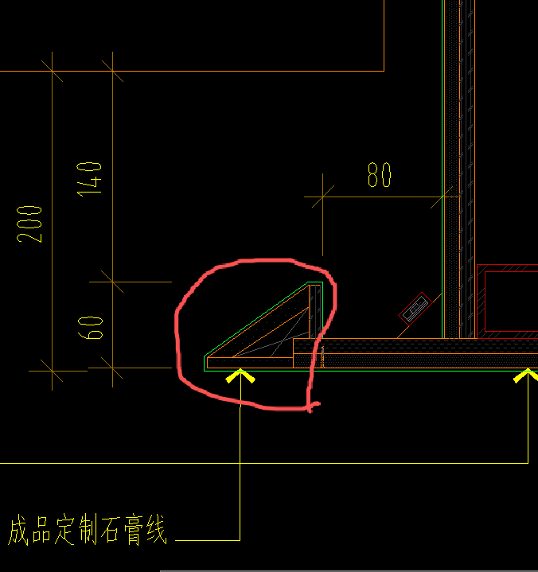 | 按设计图示尺寸以延长米计算 | m | 9.75 | 0.00 | 0.00 | 0.00 | 0.00 | 0.00 | 0.00 | 0.00 | 0.00 | - |  |  | 0
146 | 铝塑板饰面 | 1、基层：轻钢龙骨/钢骨架； 2、基层板：9mm硅酸钙板； 3、面层：3mm厚铝塑板； 4、包含但不限于编制说明、图纸、技术要求中的相关内容及完成该项目的一切所需 | / | 按设计图示尺寸以展开面积计算 | m2 | 5.47 | 0.00 | 0.00 | 0.00 | 0.00 | 0.00 | 0.00 | 0.00 | 0.00 | -
146 | 定制风口 | 1、1.2mmABS风口 2、基层板内部涂刷黑色硝基漆 3、详见图纸 4、包含但不限于编制说明、图纸、技术要求中的相关内容及完成该项目的一切所需 | / | 按设计图示尺寸按面积计算 | m2 | 2.74 | 0.00 | 0.00 | 0.00 | 0.00 | 0.00 | 0.00 | 0.00 | 0.00 | -
148 | 天花灯槽 | 1、规格尺寸：详图纸 2、基层：轻钢龙骨及基层板详图纸 3、包含但不限于编制说明、图纸、技术要求中的相关内容及完成该项目的一切所需 | / | 按设计图示尺寸以延长米计算 | m | 9.75 | 0.00 | 0.00 | 0.00 | 0.00 | 0.00 | 0.00 | 0.00 | 0.00 | -
149 | 窗帘盒 | 1、规格尺寸：200*200*200mm窗帘盒 2、基层：轻钢龙骨/钢骨架 3、面层：9mm厚阻燃夹板+9mm厚防潮石膏板 4、包含但不限于编制说明、图纸、技术要求中的相关内容及完成该项目的一切所需 | / | 按设计图示尺寸以延长米计算 | m | 7.87 | 0.00 | 0.00 | 0.00 | 0.00 | 0.00 | 0.00 | 0.00 | 0.00 | -
150 | 成品检修口 | 1、规格：450mm*450mm 成品铝框架检修口供货及安装 2、包含但不限于编制说明、图纸、技术要求中的相关内容及完成该项目的一切所需 3、详见图纸 | / | 按设计图示以数量计算 | 个 | 5.00 | 0.00 | 0.00 | 0.00 | 0.00 | 0.00 | 0.00 | 0.00 | 0.00 | -
 | 多功能宴会厅、厨房、露台
151 | 轻钢龙骨石膏板吊顶 | 1、吊顶形式：平级吊顶+跌级吊顶综合考虑 2、基层：轻钢龙骨+局部镀锌方通+双层9.5mm厚耐水纸面石膏板 3、含一切放线定位、开孔（消防喷淋头、消防指示灯、扬声器、烟感、温感、燃气泄漏报警器等配合工作），设备点位加固 4、包含但不限于编制说明、图纸、技术要求中的相关内容及完成该项目的一切所需 5、详见图纸 | / | 按设计图示尺寸以投影面积计算、不扣除风口百叶、扣除单个＞0.3㎡的单个洞口 | m2 | 134.74 | 0.00 | 0.00 | 0.00 | 0.00 | 0.00 | 0.00 | 0.00 | 0.00 | -
152 | 反支撑 | 1、50*50*4热镀锌角钢 2、包含但不限于编制说明、图纸、技术要求中的相关内容及完成该项目的一切所需 3、详见图纸天花反支撑大样图 | / | 按设计图示尺寸以投影面积计算 | m2 | 64.26 | 0.00 | 0.00 | 0.00 | 0.00 | 0.00 | 0.00 | 0.00 | 0.00 | -
152 | 铝扣板 | 1、吊顶形式：平级吊顶+跌级吊顶综合考虑 2、基层：轻钢龙骨 3、600*600mm铝扣板 4、含一切放线定位、开孔（消防喷淋头、消防指示灯、扬声器、烟感、温感、燃气泄漏报警器等配合工作） 5、包含但不限于编制说明、图纸、技术要求中的相关内容及完成该项目的一切所需 6、详见图纸 | / | 按设计图示尺寸以投影面积计算 | m2 | 21.25 |  |  |  |  | 0.00 | 0.00 | 0.00 | 0.00 | -
154 | 仿木纹肌理漆饰面 PT-104 | 1、基层清理； 2.满刮腻子两遍； 3、仿木纹肌理漆PT-104（综合不同底漆面漆罩面漆，综合不同遍数） 4、包含但不限于编制说明、图纸、技术要求中的相关内容及完成该项目的一切所需 5、详见图纸 | / | 按设计图示尺寸以展开面积计算 | m2 | 65.55 | 0.00 | 0.00 | 0.00 | 0.00 | 0.00 | 0.00 | 0.00 | 0.00 | -
155 | 乳胶漆 PT-101 | 1、基层清理； 2.满刮腻子两遍； 3、刷白色无机涂料PT-101底油一遍、面漆两遍； 4、包含但不限于编制说明、图纸、技术要求中的相关内容及完成该项目的一切所需 5、详见图纸 | / | 按设计图示尺寸以展开面积计算 | m2 | 114.32 |  |  |  |  | 0.00 | 0.00 | 0.00 | 0.00 | -
156 | 木纹铝板吊顶 MT-102 | 1.吊顶形式：平级吊顶； 2.吊顶系统:清理结构基层，轻钢龙骨骨架,吊杆； 3.面层：1.2mm铝板+18mm蜂窝铝+1.0mm底板； 4.含一切开孔、放线定位、加固，吊顶修复、清理及成品保护； 5.包含但不限于编制说明、图纸、技术要求中的相关内容及完成该项目的一切所需； | / | 按设计图示尺寸以展开面积计算 | m2 | 14.27 | 0.00 | 0.00 | 0.00 | 0.00 | 0.00 | 0.00 | 0.00 | 0.00 | -
157 | 铝塑板饰面 | 1、基层：轻钢龙骨/钢骨架； 2、基层板：9mm硅酸钙板； 3、面层：3mm厚铝塑板； 4、包含但不限于编制说明、图纸、技术要求中的相关内容及完成该项目的一切所需 | / | 按设计图示尺寸以展开面积计算 | m2 | 8.84 | 0.00 | 0.00 | 0.00 | 0.00 | 0.00 | 0.00 | 0.00 | 0.00 | -
157 | 成品GRG线条(风口及灯槽位置） | 1、基层：成品GRG线条，形状及规格满足图纸要求； 2、包含但不限于编制说明、图纸、技术要求中的相关内容及完成该项目的一切所需 3、详见图纸 | 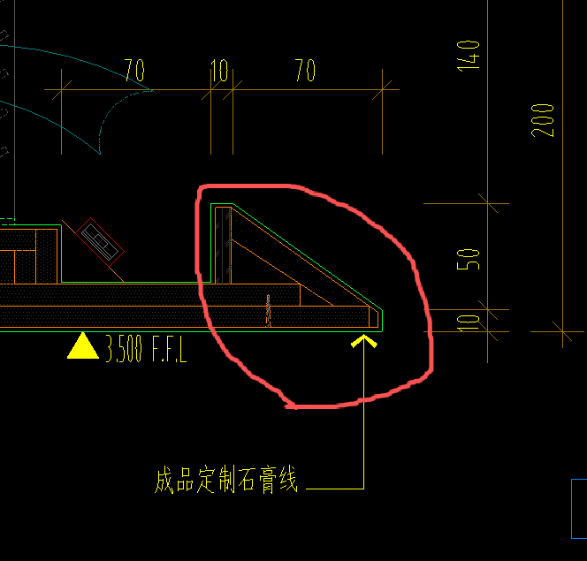 | 按设计图示尺寸以延长米计算 | m | 38.78 | 0.00 | 0.00 | 0.00 | 0.00 | 0.00 | 0.00 | 0.00 | 0.00 | - |  |  | 0
159 | 定制风口 | 1、1.2mmABS风口 2、基层板内部涂刷黑色硝基漆 3、详见图纸 4、包含但不限于编制说明、图纸、技术要求中的相关内容及完成该项目的一切所需 | / | 按设计图示尺寸按面积计算 | m2 | 2.17 | 0.00 | 0.00 | 0.00 | 0.00 | 0.00 | 0.00 | 0.00 | 0.00 | -
160 | 天花灯槽 | 1、规格尺寸：详图纸 2、基层：轻钢龙骨及基层板详图纸 3、包含但不限于编制说明、图纸、技术要求中的相关内容及完成该项目的一切所需 | / | 按设计图示尺寸以延长米计算 | m | 22.45 | 0.00 | 0.00 | 0.00 | 0.00 | 0.00 | 0.00 | 0.00 | 0.00 | -
161 | 窗帘盒 | 1、规格尺寸：200*200*200mm窗帘盒 2、基层：轻钢龙骨/钢骨架 3、面层：9mm厚阻燃夹板+9mm厚防潮石膏板 4、包含但不限于编制说明、图纸、技术要求中的相关内容及完成该项目的一切所需 | / | 按设计图示尺寸以延长米计算 | m | 12.27 | 0.00 | 0.00 | 0.00 | 0.00 | 0.00 | 0.00 | 0.00 | 0.00 | -
162 | 推拉门收口盒 | 1、规格尺寸：推拉门收口盒，详图纸 2、基层：轻钢龙骨/钢骨架 3、面层：9mm厚阻燃夹板+9mm厚防潮石膏板 4、包含但不限于编制说明、图纸、技术要求中的相关内容及完成该项目的一切所需 | / | 按设计图示尺寸以延长米计算 | m | 6.70 |  |  |  |  | 0.00 | 0.00 | 0.00 | 0.00 | -
163 | 弧形天花收边条 | 1、规格尺寸：详图纸，材料综合（成品GRG或弧形石膏板成型） 2、骨架：轻钢龙骨/钢骨架 3、基层：9mm厚阻燃夹板+9mm厚防潮石膏板或成品GRG线条 4、包含但不限于编制说明、图纸、技术要求中的相关内容及完成该项目的一切所需 | 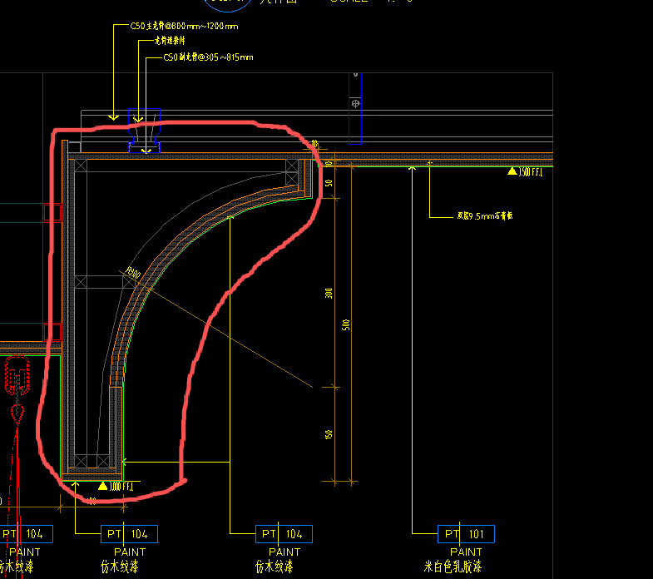 | 按设计图示尺寸以延长米计算 | m | 12.27 |  |  |  |  | 0.00 | 0.00 | 0.00 | 0.00 | -
164 | 成品检修口 | 1、规格：450mm*450mm 成品铝框架检修口供货及安装 2、包含但不限于编制说明、图纸、技术要求中的相关内容及完成该项目的一切所需 3、详见图纸 | / | 按设计图示以数量计算 | 个 | 9.00 | 0.00 | 0.00 | 0.00 | 0.00 | 0.00 | 0.00 | 0.00 | 0.00 | -
（三） | 墙面工程 | 墙面工程包含但不仅限于清理基层、砂浆找平，结合层/粘结层/骨架等（具体铺贴方式根据图纸），材料二次搬运，现场修边切割和开洞，铺设饰面，填缝、擦缝、养护。清理净面等一切所需工作内容； |  |  |  |  |  |  |  |  | 0.00 | 0.00 | 0.00 | 0.00 | -
 | 接待前厅
165 | 干挂石材ST-103A | 1、基层清理 2、基层：镀锌型钢、干挂件焊接处需做防锈处理等 3、面层：ST-103A石材 4、含六面防护、石材磨边等二次加工费用 5、包含但不限于编制说明、图纸、技术要求中的相关内容及完成该项目的一切所需 | / | 按设计图示尺寸以面积计算 | m2 | 26.82 |  |  |  |  | 0.00 | 0.00 | 0.00 | 0.00 | -
166 | 干挂造型石材ST-103A | 1、基层清理 2、基层：镀锌型钢、干挂件焊接处需做防锈处理等 3、面层：ST-103A造型石材 4、含六面防护、石材磨边等二次加工费用 5、包含但不限于编制说明、图纸、技术要求中的相关内容及完成该项目的一切所需 | 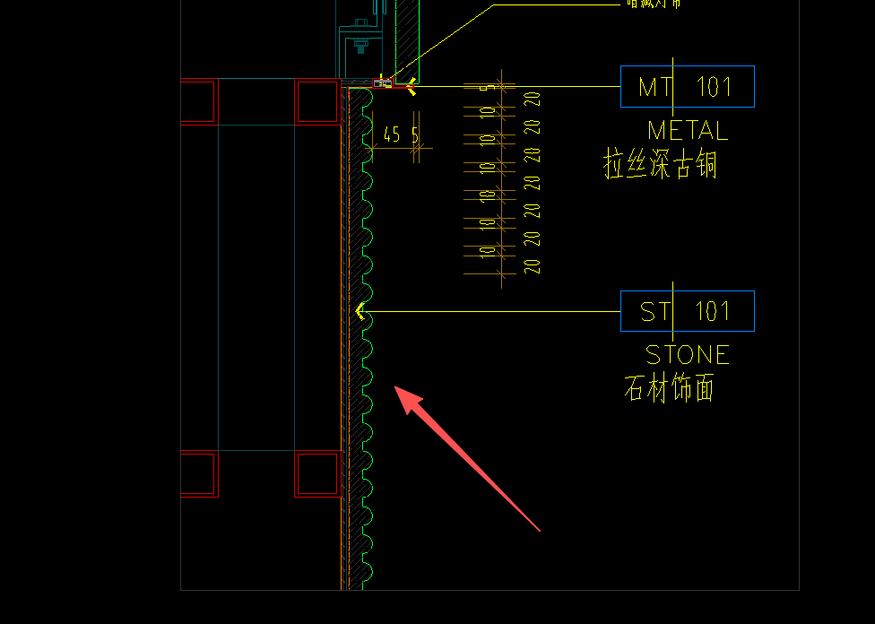 | 按设计图示尺寸以面积计算 | m2 | 3.97 |  |  |  |  | 0.00 | 0.00 | 0.00 | 0.00 | -
167 | 干挂石材ST-102 | 1、基层清理 2、基层：镀锌型钢、干挂件焊接处需做防锈处理等 3、面层：ST-102石材 4、含六面防护及晶面处理、石材磨边等二次加工费用 5、包含但不限于编制说明、图纸、技术要求中的相关内容及完成该项目的一切所需 | / | 按设计图示尺寸以面积计算 | m2 | 3.22 |  |  |  |  | 0.00 | 0.00 | 0.00 | 0.00 | -
168 | 干挂石材ST-104 | 1、基层清理 2、基层：镀锌型钢、干挂件焊接处需做防锈处理等 3、面层：ST-104石材 4、含六面防护及晶面处理、石材磨边等二次加工费用 5、包含但不限于编制说明、图纸、技术要求中的相关内容及完成该项目的一切所需 | / | 按设计图示尺寸以面积计算 | m2 | 2.51 |  |  |  |  | 0.00 | 0.00 | 0.00 | 0.00 | -
169 | 拉丝古铜MT-101 （墙身线条） | 1、基层清理 2、基层：镀锌型钢、综合不同基层板 3、面层：1.2mm拉丝古铜MT-101 4、包含但不限于编制说明、图纸、技术要求中的相关内容及完成该项目的一切所需 | / | 按设计图示尺寸以展开面积计算 | m2 | 0.80 |  |  |  |  | 0.00 | 0.00 | 0.00 | 0.00 | -
170 | 木纹铝板MT-102 | 1、基层清理 2、基层：镀锌型钢、12mm松本阻燃板 3、面层：1.2mm铝板+18mm蜂窝铝+1.0mm底板 4、包含但不限于编制说明、图纸、技术要求中的相关内容及完成该项目的一切所需 | / | 按设计图示尺寸以展开面积计算 | m2 | 2.47 |  |  |  |  | 0.00 | 0.00 | 0.00 | 0.00 | -
171 | 蜂窝拉丝古铜MT-101 （门框位置） | 1、基层清理 2、基层：镀锌型钢、12mm松本阻燃板+12mm蜂窝背板 3、面层：1.2mm拉丝古铜MT-101 4、包含但不限于编制说明、图纸、技术要求中的相关内容及完成该项目的一切所需 | / | 按设计图示尺寸以展开面积计算 | m2 | 16.83 |  |  |  |  | 0.00 | 0.00 | 0.00 | 0.00 | -
172 | 木饰面WD-101 | 1、轻钢龙骨； 2、墙面0.5mm防潮薄膜 3、12mm阻燃夹板基层； 4、木饰面WD-101； 5、包含但不限于编制说明、图纸、技术要求中的相关内容及完成该项目的一切所需； | / | 按设计图示尺寸以面积计算 | m2 | 2.94 |  |  |  |  | 0.00 | 0.00 | 0.00 | 0.00 | -
173 | 10mm MT-101压顶金属装饰线条 | 1、10mm高压顶金属装饰线条； 2、12mm阻燃夹板基层； 3、包含但不限于编制说明、图纸、技术要求中的相关内容及完成该项目的一切所需 | / | 按设计图示尺寸以延长米计算 | m | 7.66 |  |  |  |  | 0.00 | 0.00 | 0.00 | 0.00 | -
174 | 20mm MT-101(踢脚线) | 1、20mm高拉丝古铜踢脚线，综合不同款式； 2、12mm阻燃夹板基层； 3、包含但不限于编制说明、图纸、技术要求中的相关内容及完成该项目的一切所需 | / | 按设计图示尺寸以延长米计算 | m | 10.80 |  |  |  |  | 0.00 | 0.00 | 0.00 | 0.00 | -
175 | 固定钢化玻璃GL-102 | 1、钢化玻璃GL-102； 4、包含但不限于编制说明、图纸、技术要求中的相关内容及完成该项目的一切所需 | / | 按设计图示尺寸以面积计算 | m2 | 16.40 |  |  |  |  | 0.00 | 0.00 | 0.00 | 0.00 | -
 | 走廊及电梯厅
176 | 干挂石材ST-102 | 1、基层清理 2、基层：镀锌型钢、干挂件焊接处需做防锈处理等 3、面层：ST-102石材 4、含六面防护及晶面处理、石材磨边等二次加工费用 5、包含但不限于编制说明、图纸、技术要求中的相关内容及完成该项目的一切所需 | / | 按设计图示尺寸以面积计算 | m2 | 249.41 | 0.00 | 0.00 | 0.00 | 0.00 | 0.00 | 0.00 | 0.00 | 0.00 | -
177 | 乳胶漆 PT-101 | 1、基层清理； 2、满刮腻子两遍； 3、刷白色无机涂料PT-102底油一遍、面漆两遍； 4、包含但不限于编制说明、图纸、技术要求中的相关内容及完成该项目的一切所需 5、详见图纸 | / | 按设计图示尺寸以面积计算 | m2 | 26.25 |  |  |  |  | 0.00 | 0.00 | 0.00 | 0.00 | -
178 | 干挂石材ST-101 | 1、基层清理 2、基层：镀锌型钢、干挂件焊接处需做防锈处理等 3、面层：ST-101石材 4、含六面防护及晶面处理、石材磨边等二次加工费用 5、包含但不限于编制说明、图纸、技术要求中的相关内容及完成该项目的一切所需 | / | 按设计图示尺寸以面积计算 | m2 | 1.61 |  |  |  |  | 0.00 | 0.00 | 0.00 | 0.00 | -
179 | 成品GRG线条 | 1、基层板：综合不同基层板； 2、面层：成品GRG线条，形状及规格满足图纸要求； 3、包含但不限于编制说明、图纸、技术要求中的相关内容及完成该项目的一切所需； | 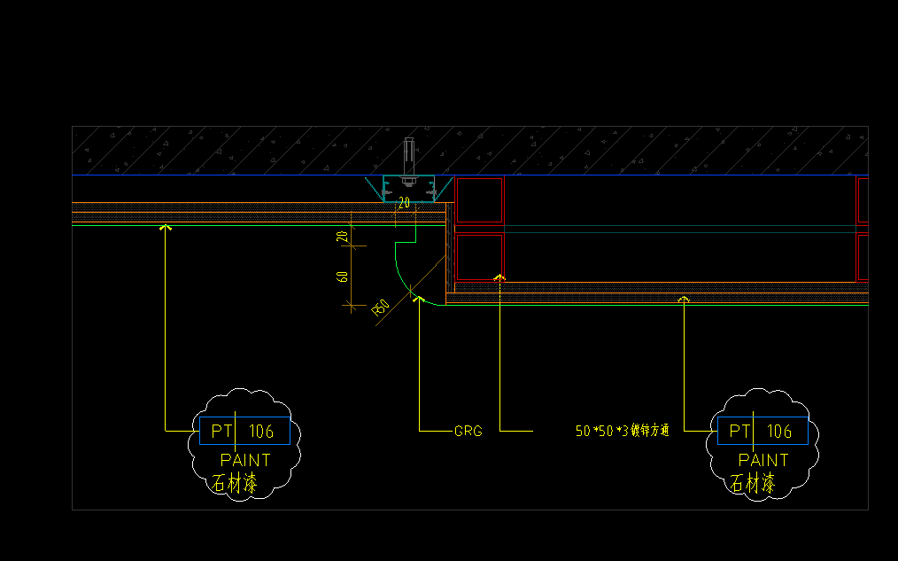 | 按设计图示尺寸以延长米计算 | m | 2.85 |  |  |  |  | 0.00 | 0.00 | 0.00 | 0.00 | -
180 | 石材漆PT-106 | 1、基层清理； 2、综合不同基层板（双层）； 3、石材漆PT-106（综合不同底漆面漆罩面漆，综合不同遍数）； 4、包含但不限于编制说明、图纸、技术要求中的相关内容及完成该项目的一切所需 | / | 按设计图示尺寸以展开面积计算 | m2 | 140.61 |  |  |  |  | 0.00 | 0.00 | 0.00 | 0.00 | -
181 | 仿木纹肌理漆饰面 PT-104 | 1、基层清理 2、轻钢龙骨+综合不同基层板； 3、面层：仿木纹肌理漆饰面 PT-104（综合不同底漆面漆罩面漆，综合不同遍数） 4、包含但不限于编制说明、图纸、技术要求中的相关内容及完成该项目的一切所需 | / | 按设计图示尺寸以展开面积计算 | m2 | 3.16 |  |  |  |  | 0.00 | 0.00 | 0.00 | 0.00 | -
182 | 亚克力层板SF-103 | 1、综合不同基层板； 2、亚克力层板SF-103，拉丝古铜饰面MT-101 3、暗藏灯带； 4、包含但不限于编制说明、图纸、技术要求中的相关内容及完成该项目的一切所需 | / | 按设计图示尺寸以水平投影面积计算 | m2 | 3.30 |  |  |  |  | 0.00 | 0.00 | 0.00 | 0.00 | -
183 | 木饰面WD-101 | 1、轻钢龙骨； 2、墙面0.5mm防潮薄膜 3、12mm阻燃夹板基层； 4、木饰面WD-101； 5、包含但不限于编制说明、图纸、技术要求中的相关内容及完成该项目的一切所需； | / | 按设计图示尺寸以面积计算 | m2 | 1.01 | 0.00 | 0.00 | 0.00 | 0.00 | 0.00 | 0.00 | 0.00 | 0.00 | -
184 | 暗门 | 1.暗门尺寸：1000*2380mm； 2.门饰面：石材饰面ST-102（石材乙供）； 3.基层：镀锌型钢，夹板基层； 4.门五金：详见图纸，含执手锁、门吸、门合页、隔音条等所有五金配件； 5.包含但不限于编制说明、图纸、技术要求中的相关内容及完成该项目的一切所需； | / | 按设计图示以樘计算 | 樘 | 1.00 |  |  |  |  | 0.00 | 0.00 | 0.00 | 0.00 | -
185 | 暗门 | 1.暗门尺寸：800*2380mm； 2.门饰面：石材饰面ST-102（石材乙供）； 3.基层：镀锌型钢，夹板基层； 4.门五金：详见图纸，含执手锁、门吸、门合页、隔音条等所有五金配件； 5.包含但不限于编制说明、图纸、技术要求中的相关内容及完成该项目的一切所需； | / | 按设计图示以樘计算 | 樘 | 3.00 |  |  |  |  | 0.00 | 0.00 | 0.00 | 0.00 | -
186 | 暗门 | 1.暗门尺寸：800*2380mm； 2.门饰面：石材漆； 3.基层：镀锌型钢，夹板基层； 4.门五金：详见图纸，含执手锁、门吸、门合页、隔音条等所有五金配件； 5.包含但不限于编制说明、图纸、技术要求中的相关内容及完成该项目的一切所需； | / | 按设计图示以樘计算 | 樘 | 1.00 |  |  |  |  | 0.00 | 0.00 | 0.00 | 0.00 | -
187 | 电梯门头 MT-101 | 1.面层：1.2mm厚拉丝古铜金属饰面； 2.基层：综合不同规格的木龙骨+12mm阻燃夹板+10mm蜂窝背板； 3.包含但不限于编制说明、图纸、技术要求中的相关内容及完成该项目的一切所需； | / | 按设计图示尺寸以展开面积计算 | m2 | 5.23 |  |  |  |  | 0.00 | 0.00 | 0.00 | 0.00 | -
188 | 电梯门套 MT-101 | 1.面层：1.2mm厚拉丝古铜金属饰面； 2.基层：综合不同基层板 3.包含但不限于编制说明、图纸、技术要求中的相关内容及完成该项目的一切所需； | / | 按设计图示尺寸以展开面积计算 | m2 | 13.27 |  |  |  |  | 0.00 | 0.00 | 0.00 | 0.00 | -
189 | 电梯门装饰 MT-101 | 1.面层：1.2mm厚拉丝古铜金属饰面； 2.包含但不限于编制说明、图纸、技术要求中的相关内容及完成该项目的一切所需； | / | 按设计图示尺寸以展开面积计算 | m2 | 15.60 |  |  |  |  | 0.00 | 0.00 | 0.00 | 0.00 | -
190 | 金属电梯按钮板 MT-101 | 1.面层：1.2mm厚拉丝古铜金属饰面； 2.基层：综合各类基层板； 3.钢骨架：综合各类骨架材质、尺寸、间距； 4.包含但不限于编制说明、图纸、技术要求中的相关内容及完成该项目的一切所需； | / | 按设计图示尺寸以展开面积计算 | m2 | 2.77 |  |  |  |  | 0.00 | 0.00 | 0.00 | 0.00 | -
191 | 10mm MT-101压顶金属装饰线条 | 1、10mm高压顶金属装饰线条； 2、12mm阻燃夹板基层； 3、包含但不限于编制说明、图纸、技术要求中的相关内容及完成该项目的一切所需 | / | 按设计图示尺寸以延长米计算 | m | 134.51 | 0.00 | 0.00 | 0.00 | 0.00 | 0.00 | 0.00 | 0.00 | 0.00 | -
192 | 5mm拉丝古铜 MT-101(墙身) | 1、5mm拉丝古铜； 2、12mm阻燃夹板基层； 3、包含但不限于编制说明、图纸、技术要求中的相关内容及完成该项目的一切所需 | / | 按设计图示尺寸以延长米计算 | m | 44.20 |  |  |  |  | 0.00 | 0.00 | 0.00 | 0.00 | -
193 | 20mm MT-101(踢脚线) | 1、20mm高拉丝古铜踢脚线，综合不同款式； 2、12mm阻燃夹板基层； 3、包含但不限于编制说明、图纸、技术要求中的相关内容及完成该项目的一切所需 | / | 按设计图示尺寸以延长米计算 | m | 134.51 | 0.00 | 0.00 | 0.00 | 0.00 | 0.00 | 0.00 | 0.00 | 0.00 | -
 | 茶室/棋牌室1
194 | 石材漆PT-106 | 1、基层清理； 2、轻钢龙骨垫平+综合不同基层板（双层）； 3、石材漆PT-106（综合不同底漆面漆罩面漆，综合不同遍数）； 4、包含但不限于编制说明、图纸、技术要求中的相关内容及完成该项目的一切所需 | / | 按设计图示尺寸以展开面积计算 | m2 | 24.54 |  |  |  |  | 0.00 | 0.00 | 0.00 | 0.00 | -
195 | 岩板墙面T-106 | 1、轻钢龙骨； 2、基层板； 3、岩板墙面T-106 4、含墙面检修口； 5、包含但不限于编制说明、图纸、技术要求中的相关内容及完成该项目的一切所需； | / | 按镶贴表面积计算 | m2 | 10.28 |  |  |  |  | 0.00 | 0.00 | 0.00 | 0.00 | -
196 | 5mm拉丝古铜 MT-101(墙身) | 1、5mm拉丝古铜； 2、12mm阻燃夹板基层； 3、包含但不限于编制说明、图纸、技术要求中的相关内容及完成该项目的一切所需 | / | 按设计图示尺寸以延长米计算 | m | 8.26 | 0.00 | 0.00 | 0.00 | 0.00 | 0.00 | 0.00 | 0.00 | 0.00 | -
197 | 10mm MT-101压顶金属装饰线条 | 1、10mm高压顶金属装饰线条； 2、12mm阻燃夹板基层； 3、包含但不限于编制说明、图纸、技术要求中的相关内容及完成该项目的一切所需 | / | 按设计图示尺寸以延长米计算 | m | 8.26 | 0.00 | 0.00 | 0.00 | 0.00 | 0.00 | 0.00 | 0.00 | 0.00 | -
198 | 20mm MT-101(踢脚线) | 1、20mm高拉丝古铜踢脚线，综合不同款式； 2、12mm阻燃夹板基层； 3、包含但不限于编制说明、图纸、技术要求中的相关内容及完成该项目的一切所需 | / | 按设计图示尺寸以延长米计算 | m | 8.26 | 0.00 | 0.00 | 0.00 | 0.00 | 0.00 | 0.00 | 0.00 | 0.00 | -
 | 茶室/棋牌室2
199 | 石材漆PT-106 | 1、基层清理； 2、轻钢龙骨垫平（局部钢骨架）+综合不同基层板（双层）； 3、石材漆PT-106（综合不同底漆面漆罩面漆，综合不同遍数）； 4、包含但不限于编制说明、图纸、技术要求中的相关内容及完成该项目的一切所需 | / | 按设计图示尺寸以展开面积计算 | m2 | 33.69 |  |  |  |  | 0.00 | 0.00 | 0.00 | 0.00 | -
200 | 灰镜GL-103 | 1、镀锌方通 2、12mm阻燃板 3、12mm蜂窝背板 4、灰镜GL-103饰面 5、包含但不限于编制说明、图纸、技术要求中的相关内容及完成该项目的一切所需 | / | 按设计图示尺寸以面积计算 | m2 | 1.19 |  |  |  |  | 0.00 | 0.00 | 0.00 | 0.00 | -
201 | 亚克力层板SF-103 | 1、综合不同基层板； 2、亚克力层板SF-103，拉丝古铜饰面MT-101 3、暗藏灯带； 4、包含但不限于编制说明、图纸、技术要求中的相关内容及完成该项目的一切所需 | / | 按设计图示尺寸以水平投影面积计算 | m2 | 1.02 | 0.00 | 0.00 | 0.00 | 0.00 | 0.00 | 0.00 | 0.00 | 0.00 | -
202 | 岩板墙面T-106 | 1、轻钢龙骨； 2、基层板； 3、岩板墙面T-106 4、含墙面检修口； 5、包含但不限于编制说明、图纸、技术要求中的相关内容及完成该项目的一切所需； | / | 按镶贴表面积计算 | m2 | 5.88 | 0.00 | 0.00 | 0.00 | 0.00 | 0.00 | 0.00 | 0.00 | 0.00 | -
203 | 5mm拉丝古铜 MT-101(墙身) | 1、5mm拉丝古铜； 2、12mm阻燃夹板基层； 3、包含但不限于编制说明、图纸、技术要求中的相关内容及完成该项目的一切所需 | / | 按设计图示尺寸以延长米计算 | m | 10.39 | 0.00 | 0.00 | 0.00 | 0.00 | 0.00 | 0.00 | 0.00 | 0.00 | -
204 | 20mm MT-101(踢脚线) | 1、20mm高拉丝古铜踢脚线，综合不同款式； 2、12mm阻燃夹板基层； 3、包含但不限于编制说明、图纸、技术要求中的相关内容及完成该项目的一切所需 | / | 按设计图示尺寸以延长米计算 | m | 11.75 | 0.00 | 0.00 | 0.00 | 0.00 | 0.00 | 0.00 | 0.00 | 0.00 | -
 | 多功能室
205 | 石材漆PT-106 | 1、基层清理； 2、轻钢龙骨垫平（局部钢骨架）+综合不同基层板（双层）； 3、石材漆PT-106（综合不同底漆面漆罩面漆，综合不同遍数）； 4、包含但不限于编制说明、图纸、技术要求中的相关内容及完成该项目的一切所需 | / | 按设计图示尺寸以展开面积计算 | m2 | 31.94 | 0.00 | 0.00 | 0.00 | 0.00 | 0.00 | 0.00 | 0.00 | 0.00 | -
206 | 灰镜GL-103 | 1、镀锌方通 2、12mm阻燃板 3、12mm蜂窝背板 4、灰镜GL-103饰面 5、包含但不限于编制说明、图纸、技术要求中的相关内容及完成该项目的一切所需 | / | 按设计图示尺寸以面积计算 | m2 | 1.19 | 0.00 | 0.00 | 0.00 | 0.00 | 0.00 | 0.00 | 0.00 | 0.00 | -
207 | 岩板墙面T-106 | 1、轻钢龙骨； 2、基层板； 3、岩板墙面T-106 4、含墙面检修口； 5、包含但不限于编制说明、图纸、技术要求中的相关内容及完成该项目的一切所需； | / | 按镶贴表面积计算 | m2 | 6.23 | 0.00 | 0.00 | 0.00 | 0.00 | 0.00 | 0.00 | 0.00 | 0.00 | -
208 | 5mm拉丝古铜 MT-101(墙身) | 1、5mm拉丝古铜； 2、12mm阻燃夹板基层； 3、包含但不限于编制说明、图纸、技术要求中的相关内容及完成该项目的一切所需 | / | 按设计图示尺寸以延长米计算 | m | 9.80 | 0.00 | 0.00 | 0.00 | 0.00 | 0.00 | 0.00 | 0.00 | 0.00 | -
209 | 20mm MT-101(踢脚线) | 1、20mm高拉丝古铜踢脚线，综合不同款式； 2、12mm阻燃夹板基层； 3、包含但不限于编制说明、图纸、技术要求中的相关内容及完成该项目的一切所需 | / | 按设计图示尺寸以延长米计算 | m | 11.16 | 0.00 | 0.00 | 0.00 | 0.00 | 0.00 | 0.00 | 0.00 | 0.00 | -
 | 男/女更衣室
210 | 木饰面WD-101 | 1、轻钢龙骨； 2、墙面0.5mm防潮薄膜 3、12mm阻燃夹板基层； 4、木饰面WD-101； 5、包含但不限于编制说明、图纸、技术要求中的相关内容及完成该项目的一切所需； | / | 按设计图示尺寸以面积计算 | m2 | 56.23 | 0.00 | 0.00 | 0.00 | 0.00 | 0.00 | 0.00 | 0.00 | 0.00 | -
211 | 造型木饰面WD-101 | 1、轻钢龙骨垫平； 2、墙面0.5mm防潮薄膜 3、12mm阻燃夹板基层； 4、造型木饰面WD-101； 5、包含但不限于编制说明、图纸、技术要求中的相关内容及完成该项目的一切所需； | 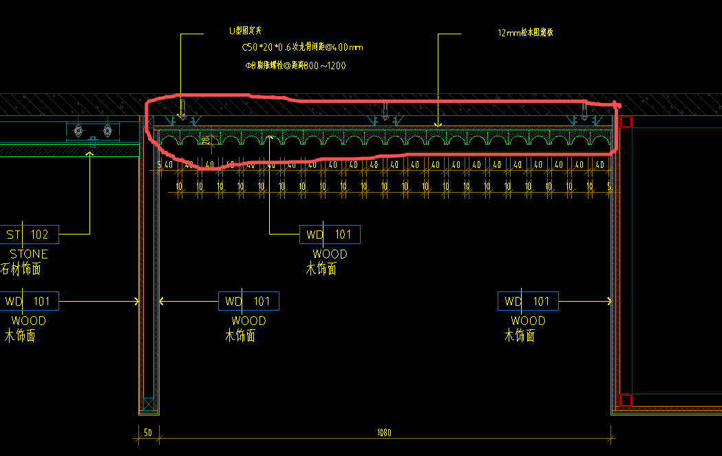 | 按设计图示尺寸以面积计算 | m2 | 3.04 |  |  |  |  | 0.00 | 0.00 | 0.00 | 0.00 | -
212 | 岩板墙面T-105 | 1、湿贴前处理、双组分益胶泥铺贴、美缝； 2、含墙面检修口； 3、包含但不限于编制说明、图纸、技术要求中的相关内容及完成该项目的一切所需； | / | 按镶贴表面积计算 | m2 | 181.04 |  |  |  |  | 0.00 | 0.00 | 0.00 | 0.00 | -
213 | 岩板墙面T-105 | 1、轻钢龙骨； 2、基层板； 3、岩板墙面T-105 4、含墙面检修口； 5、包含但不限于编制说明、图纸、技术要求中的相关内容及完成该项目的一切所需； | / | 按镶贴表面积计算 | m2 | 8.62 | 0.00 | 0.00 | 0.00 | 0.00 | 0.00 | 0.00 | 0.00 | 0.00 | -
214 | GL-101防雾银镜 | 1、防雾银镜供货及安装，含四周MT-101拉丝古铜收边； 2、12mm阻燃板+10mm蜂窝背板 3、包含但不限于编制说明、图纸、技术要求中的相关内容及完成该项目的一切所需 | / | 按设计图示尺寸以面积计算 | m2 | 18.56 |  |  |  |  | 0.00 | 0.00 | 0.00 | 0.00 | -
215 | 洗手台 | 1、钢骨架：综合各类骨架材质、尺寸、间距； 2、综合不同基层板； 3、石材饰面ST-101； 4、包含但不限于编制说明、图纸、技术要求中的相关内容及完成该项目的一切所需 | 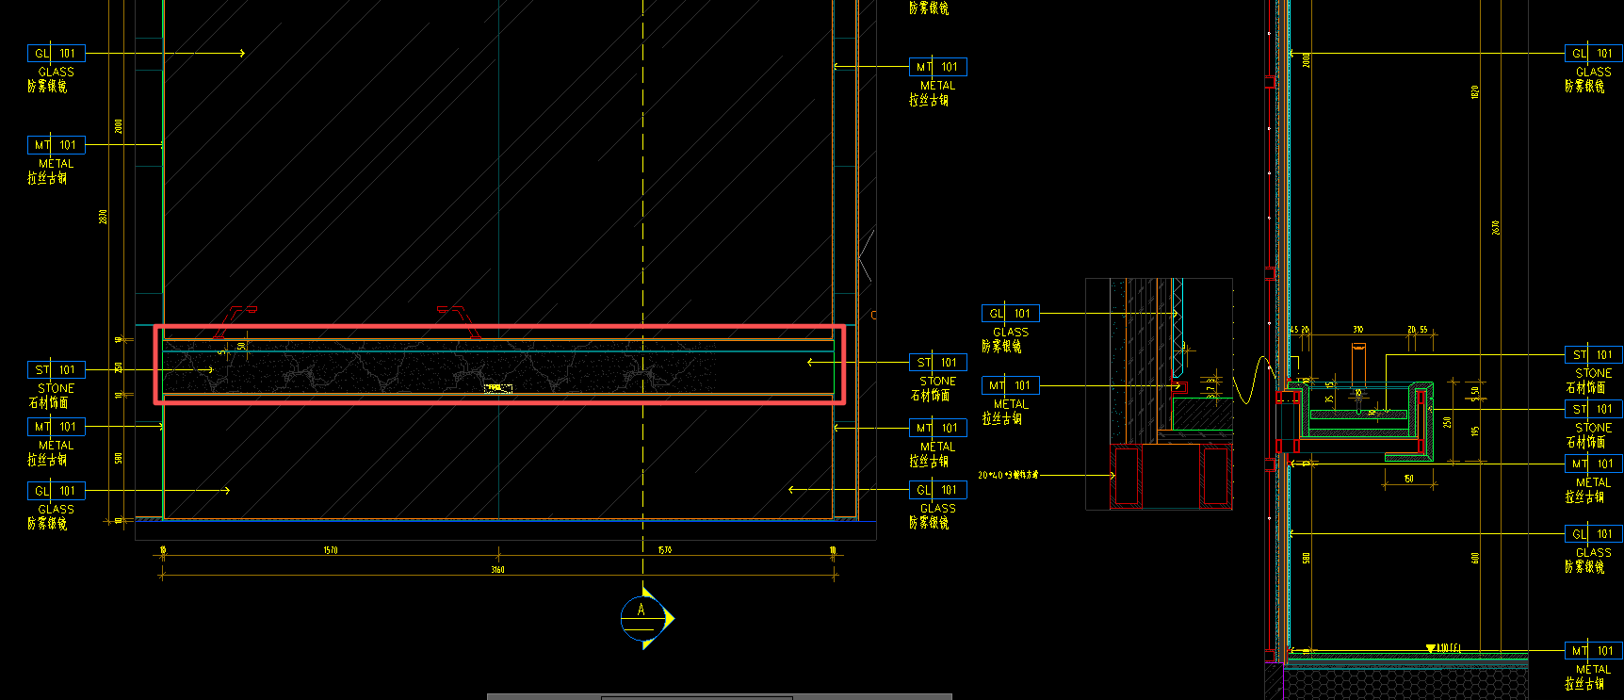 | 按设计图示尺寸以延长米计算 | m | 6.82 |  |  |  |  | 0.00 | 0.00 | 0.00 | 0.00 | -
216 | 5mm拉丝古铜 MT-101(墙身) | 1、5mm拉丝古铜； 2、12mm阻燃夹板基层； 3、包含但不限于编制说明、图纸、技术要求中的相关内容及完成该项目的一切所需 | / | 按设计图示尺寸以延长米计算 | m | 92.93 | 0.00 | 0.00 | 0.00 | 0.00 | 0.00 | 0.00 | 0.00 | 0.00 | -
217 | 10mm MT-101压顶金属装饰线条 | 1、10mm高压顶金属装饰线条； 2、12mm阻燃夹板基层； 3、包含但不限于编制说明、图纸、技术要求中的相关内容及完成该项目的一切所需 | / | 按设计图示尺寸以延长米计算 | m | 94.61 | 0.00 | 0.00 | 0.00 | 0.00 | 0.00 | 0.00 | 0.00 | 0.00 | -
218 | 20mm MT-101(踢脚线) | 1、20mm高拉丝古铜踢脚线，综合不同款式； 2、12mm阻燃夹板基层； 3、包含但不限于编制说明、图纸、技术要求中的相关内容及完成该项目的一切所需 | / | 按设计图示尺寸以延长米计算 | m | 94.61 | 0.00 | 0.00 | 0.00 | 0.00 | 0.00 | 0.00 | 0.00 | 0.00 | -
219 | 屏风 | 1、磨砂玻璃GL-104、拉丝古铜边框； 2、拉丝古铜收边； 3、包含但不限于编制说明、图纸、技术要求中的相关内容及完成该项目的一切所需 | / | 按设计图示尺寸以面积计算 | m2 | 1.07
 | 泡池、消毒池、工具间、及游泳池（不含桑拿房）
220 | 湿贴石材复合板ST-103A | 1、基层清理 2、基层：湿贴前处理、双组分益胶泥铺贴 3、面层：石材复合板ST-103A 4、含六面防护、石材磨边等二次加工费用 5、包含但不限于编制说明、图纸、技术要求中的相关内容及完成该项目的一切所需 | / | 按设计图示尺寸以面积计算 | m2 | 23.26 |  |  |  |  | 0.00 | 0.00 | 0.00 | 0.00 | -
221 | 干挂石材ST-103A | 1、基层清理 2、基层：镀锌型钢、干挂件焊接处需做防锈处理等 3、面层：ST-103A石材 4、含六面防护、石材磨边等二次加工费用 5、包含但不限于编制说明、图纸、技术要求中的相关内容及完成该项目的一切所需 | / | 按设计图示尺寸以面积计算 | m2 | 166.24 | 0.00 | 0.00 | 0.00 | 0.00 | 0.00 | 0.00 | 0.00 | 0.00 | -
222 | 5mm拉丝古铜 MT-101(墙身) | 1、5mm拉丝古铜； 2、12mm阻燃夹板基层； 3、包含但不限于编制说明、图纸、技术要求中的相关内容及完成该项目的一切所需 | / | 按设计图示尺寸以延长米计算 | m | 89.75 | 0.00 | 0.00 | 0.00 | 0.00 | 0.00 | 0.00 | 0.00 | 0.00 | -
223 | 10mm MT-101压顶金属装饰线条 | 1、10mm高压顶金属装饰线条； 2、12mm阻燃夹板基层； 3、包含但不限于编制说明、图纸、技术要求中的相关内容及完成该项目的一切所需 | / | 按设计图示尺寸以延长米计算 | m | 30.48 | 0.00 | 0.00 | 0.00 | 0.00 | 0.00 | 0.00 | 0.00 | 0.00 | -
224 | 20mm MT-101(踢脚线) | 1、20mm高拉丝古铜踢脚线，综合不同款式； 2、12mm阻燃夹板基层； 3、包含但不限于编制说明、图纸、技术要求中的相关内容及完成该项目的一切所需 | / | 按设计图示尺寸以延长米计算 | m | 36.01 | 0.00 | 0.00 | 0.00 | 0.00 | 0.00 | 0.00 | 0.00 | 0.00 | -
225 | 瓷砖墙面T-102 | 1、湿贴前处理、双组分益胶泥铺贴、填缝； 2、包含但不限于编制说明、图纸、技术要求中的相关内容及完成该项目的一切所需； | / | 按镶贴表面积计算 | m2 | 7.93 |  |  |  |  | 0.00 | 0.00 | 0.00 | 0.00 | -
226 | 马赛克墙面T-103 （立面位置） | 1、面层马赛克铺贴，专用粘结剂/4~5mm氯工胶乳防水砂浆镶贴，环氧树脂填缝； 2、10mm氯丁胶乳防水砂浆； 3、包含但不限于编制说明、图纸、技术要求中的相关内容及完成该项目的一切所需 | / | 按设计图示尺寸以面积计算 | m2 | 129.36 |  |  |  |  | 0.00 | 0.00 | 0.00 | 0.00 | -
227 | 木纹铝板MT-102 | 1、基层清理 2、基层：镀锌型钢、12mm松本阻燃板 3、面层：1.2mm铝板+18mm蜂窝铝+1.0mm底板 4、包含但不限于编制说明、图纸、技术要求中的相关内容及完成该项目的一切所需 | / | 按设计图示尺寸以展开面积计算 | m2 | 3.10 | 0.00 | 0.00 | 0.00 | 0.00 | 0.00 | 0.00 | 0.00 | 0.00 | -
228 | 蜂窝拉丝古铜MT-101 （门框位置） | 1、基层清理 2、基层：镀锌型钢、12mm松本阻燃板+12mm蜂窝背板 3、面层：1.2mm拉丝古铜MT-101 4、包含但不限于编制说明、图纸、技术要求中的相关内容及完成该项目的一切所需 | / | 按设计图示尺寸以展开面积计算 | m2 | 10.41 | 0.00 | 0.00 | 0.00 | 0.00 | 0.00 | 0.00 | 0.00 | 0.00 | -
229 | 黑色硝基漆墙面 PT-105 | 1、基层清理； 2、综合不同基层板； 3、黑色硝基漆墙面 PT-105（综合不同底漆面漆罩面漆，综合不同遍数）； 4、包含但不限于编制说明、图纸、技术要求中的相关内容及完成该项目的一切所需 | / | 按设计图示尺寸以展开面积计算 | m2 | 3.50 | 0.00 | 0.00 | 0.00 | 0.00 | 0.00 | 0.00 | 0.00 | 0.00 | -
230 | 木饰面WD-101 | 1、轻钢龙骨垫平； 2、墙面0.5mm防潮薄膜 3、12mm阻燃夹板基层； 4、木饰面WD-101饰面； 5、包含但不限于编制说明、图纸、技术要求中的相关内容及完成该项目的一切所需； 6、详见图纸： | / | 按设计图示尺寸以展开面积计算 | m2 | 0.62 | 0.00 | 0.00 | 0.00 | 0.00 | 0.00 | 0.00 | 0.00 | 0.00 | -
231 | 镜面不锈钢饰面MT-103 | 1、基层清理 2、基层：综合不同基层板 3、面层：镜面不锈钢饰面MT-103 4、包含但不限于编制说明、图纸、技术要求中的相关内容及完成该项目的一切所需 | / | 按设计图示尺寸以面积计算 | m2 | 12.45 |  |  |  |  | 0.00 | 0.00 | 0.00 | 0.00 | -
232 | 泳池不锈钢扶梯 | 1、不锈钢扶梯，综合不同直径、不同壁厚，不同形状、不同高度等； 2、埋件，固定件等； 3、包含但不限于编制说明、图纸、技术要求中的相关内容及完成该项目的一切所需 | / | 按设计图示尺寸以套计算 | 套 | 1.00 |  |  |  |  | 0.00 | 0.00 | 0.00 | 0.00 | -
233 | 仿木纹肌理漆饰面 PT-104 | 1、基层清理 2、轻钢龙骨+综合不同基层板； 3、面层：仿木纹肌理漆饰面 PT-104（综合不同底漆面漆罩面漆，综合不同遍数） 4、包含但不限于编制说明、图纸、技术要求中的相关内容及完成该项目的一切所需 | / | 按设计图示尺寸以展开面积计算 | m2 | 1.56 | 0.00 | 0.00 | 0.00 | 0.00 | 0.00 | 0.00 | 0.00 | 0.00 | -
234 | 可开启百叶检修门 | 1、成品百叶检修门； 2、内部涂刷黑色防潮无机涂料 3、详见图纸 4、包含但不限于编制说明、图纸、技术要求中的相关内容及完成该项目的一切所需 | / | 按设计图示尺寸以面积计算 | m2 | 1.94 |  |  |  |  | 0.00 | 0.00 | 0.00 | 0.00 | -
 | 健身中心
235 | 干挂石材ST-101 | 1、基层清理 2、基层：镀锌型钢、干挂件焊接处需做防锈处理等 3、面层：ST-101石材 4、含六面防护及晶面处理、石材磨边等二次加工费用 5、包含但不限于编制说明、图纸、技术要求中的相关内容及完成该项目的一切所需 | / | 按设计图示尺寸以面积计算 | m2 | 40.59 | 0.00 | 0.00 | 0.00 | 0.00 | 0.00 | 0.00 | 0.00 | 0.00 | -
236 | 镜面不锈钢饰面MT-103 | 1、基层清理 2、基层：综合不同基层板 3、面层：镜面不锈钢饰面MT-103 4、包含但不限于编制说明、图纸、技术要求中的相关内容及完成该项目的一切所需 | / | 按设计图示尺寸以面积计算 | m2 | 10.24 | 0.00 | 0.00 | 0.00 | 0.00 | 0.00 | 0.00 | 0.00 | 0.00 | -
237 | 仿木纹肌理漆饰面 PT-104 | 1、基层清理 2、轻钢龙骨+综合不同基层板； 3、面层：仿木纹肌理漆饰面 PT-104（综合不同底漆面漆罩面漆，综合不同遍数） 4、包含但不限于编制说明、图纸、技术要求中的相关内容及完成该项目的一切所需 | / | 按设计图示尺寸以展开面积计算 | m2 | 1.03 | 0.00 | 0.00 | 0.00 | 0.00 | 0.00 | 0.00 | 0.00 | 0.00 | -
238 | 米白色无机涂料PT-101 | 1、面层：满刮腻子二遍找平+米白色无机涂料PT-101一底二面； 2、包含但不限于编制说明、图纸、技术要求中的相关内容及完成该项目的一切所需 | / | 按设计图示尺寸以面积计算 | m2 | 38.58 |  |  |  |  | 0.00 | 0.00 | 0.00 | 0.00 | -
239 | 木饰面WD-101 | 1、轻钢龙骨； 2、墙面0.5mm防潮薄膜 3、12mm阻燃夹板基层； 4、木饰面WD-101； 5、包含但不限于编制说明、图纸、技术要求中的相关内容及完成该项目的一切所需； | / | 按设计图示尺寸以展开面积计算 | m2 | 85.56 | 0.00 | 0.00 | 0.00 | 0.00 | 0.00 | 0.00 | 0.00 | 0.00 | -
240 | 木饰面WD-101 | 1、钢骨架：综合各类骨架材质、尺寸、间距； 2、墙面0.5mm防潮薄膜 3、12mm阻燃夹板基层； 4、木饰面WD-101； 5、包含但不限于编制说明、图纸、技术要求中的相关内容及完成该项目的一切所需； | 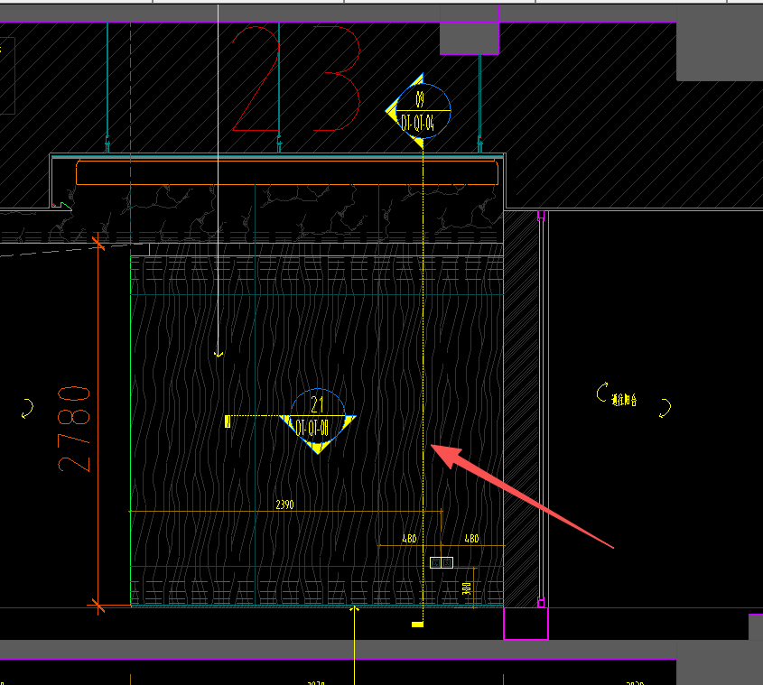 | 按设计图示尺寸以投影面积计算 | m2 | 7.98 |  |  |  |  | 0.00 | 0.00 | 0.00 | 0.00 | -
241 | 造型木饰面WD-101 | 1、轻钢龙骨垫平； 2、墙面0.5mm防潮薄膜 3、12mm阻燃夹板基层； 4、造型木饰面WD-101； 5、包含但不限于编制说明、图纸、技术要求中的相关内容及完成该项目的一切所需； |  | 按设计图示尺寸以面积计算 | m2 | 2.41 | 0.00 | 0.00 | 0.00 | 0.00 | 0.00 | 0.00 | 0.00 | 0.00 | -
242 | 固定玻璃GL-102 | 1、5+5mm固定钢化玻璃GL-102； 2、详见图纸： 3、包含但不限于编制说明、图纸、技术要求中的相关内容及完成该项目的一切所需； | / | 按设计图示以面积计算 | m2 | 6.42 |  |  |  |  | 0.00 | 0.00 | 0.00 | 0.00 | -
243 | 固定钢化玻璃GL-102 | 1、钢化玻璃GL-102、不锈钢U型槽、拉丝古铜边框，基层板； 2、包含但不限于编制说明、图纸、技术要求中的相关内容及完成该项目的一切所需 | / | 按设计图示尺寸以面积计算 | m2 | 1.01 |  |  |  |  | 0.00 | 0.00 | 0.00 | 0.00 | -
244 | 暗门 | 1.暗门尺寸：1500*2500mm； 2.门饰面：镜面不锈钢饰面； 3.基层：镀锌型钢，夹板基层； 4.门五金：详见图纸，含执手锁、门吸、门合页、隔音条等所有五金配件； 5.包含但不限于编制说明、图纸、技术要求中的相关内容及完成该项目的一切所需； | / | 按设计图示以樘计算 | 樘 | 1.00 |  |  |  |  | 0.00 | 0.00 | 0.00 | 0.00 | -
245 | 岩板墙面T-105 | 1、湿贴前处理、双组分益胶泥铺贴、美缝； 2、含墙面检修口； 3、包含但不限于编制说明、图纸、技术要求中的相关内容及完成该项目的一切所需； | / | 按镶贴表面积计算 | m2 | 77.97 | 0.00 | 0.00 | 0.00 | 0.00 | 0.00 | 0.00 | 0.00 | 0.00 | -
246 | 5mm拉丝古铜 MT-101(墙身) | 1、5mm拉丝古铜； 2、12mm阻燃夹板基层； 3、包含但不限于编制说明、图纸、技术要求中的相关内容及完成该项目的一切所需 | / | 按设计图示尺寸以延长米计算 | m | 0.75 | 0.00 | 0.00 | 0.00 | 0.00 | 0.00 | 0.00 | 0.00 | 0.00 | -
247 | 10mm MT-101压顶金属装饰线条 | 1、10mm高压顶金属装饰线条； 2、12mm阻燃夹板基层； 3、包含但不限于编制说明、图纸、技术要求中的相关内容及完成该项目的一切所需 | / | 按设计图示尺寸以延长米计算 | m | 44.07 | 0.00 | 0.00 | 0.00 | 0.00 | 0.00 | 0.00 | 0.00 | 0.00 | -
248 | 20mm MT-101(踢脚线) | 1、20mm高拉丝古铜踢脚线，综合不同款式； 2、12mm阻燃夹板基层； 3、包含但不限于编制说明、图纸、技术要求中的相关内容及完成该项目的一切所需 | / | 按设计图示尺寸以延长米计算 | m | 69.86 | 0.00 | 0.00 | 0.00 | 0.00 | 0.00 | 0.00 | 0.00 | 0.00 | -
 | 男女卫生间
249 | 木饰面WD-101 | 1、轻钢龙骨； 2、墙面0.5mm防潮薄膜 3、12mm阻燃夹板基层； 4、木饰面WD-101； 5、包含但不限于编制说明、图纸、技术要求中的相关内容及完成该项目的一切所需； | / | 按设计图示尺寸以面积计算 | m2 | 13.23 | 0.00 | 0.00 | 0.00 | 0.00 | 0.00 | 0.00 | 0.00 | 0.00 | -
250 | 岩板墙面T-105 | 1、湿贴前处理、双组分益胶泥铺贴、美缝； 2、含墙面检修口； 3、包含但不限于编制说明、图纸、技术要求中的相关内容及完成该项目的一切所需； | / | 按镶贴表面积计算 | m2 | 59.63 | 0.00 | 0.00 | 0.00 | 0.00 | 0.00 | 0.00 | 0.00 | 0.00 | -
251 | GL-101防雾银镜 | 1、防雾银镜供货及安装，含四周MT-101拉丝古铜收边； 2、12mm阻燃板+10mm蜂窝背板 3、包含但不限于编制说明、图纸、技术要求中的相关内容及完成该项目的一切所需 | / | 按设计图示尺寸以面积计算 | m2 | 10.62 | 0.00 | 0.00 | 0.00 | 0.00 | 0.00 | 0.00 | 0.00 | 0.00 | -
252 | 洗手台 | 1、钢骨架：综合各类骨架材质、尺寸、间距； 2、综合不同基层板； 3、石材饰面ST-101、木饰面WD-101； 4、包含但不限于编制说明、图纸、技术要求中的相关内容及完成该项目的一切所需 | 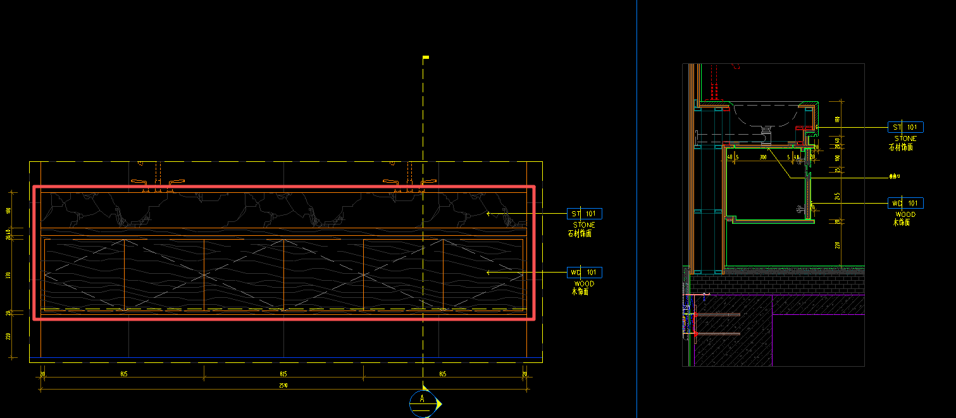 | 按设计图示尺寸以延长米计算 | m | 3.37 |  |  |  |  | 0.00 | 0.00 | 0.00 | 0.00 | -
253 | 洗手台 | 1、钢骨架：综合各类骨架材质、尺寸、间距； 2、综合不同基层板； 3、石材饰面ST-101、木饰面WD-101； 4、包含但不限于编制说明、图纸、技术要求中的相关内容及完成该项目的一切所需 | 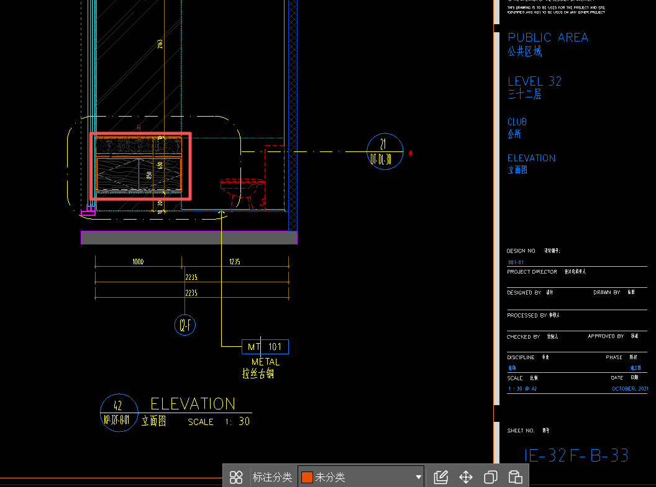 | 按设计图示尺寸以延长米计算 | m | 1.00 |  |  |  |  | 0.00 | 0.00 | 0.00 | 0.00 | -
254 | 5mm拉丝古铜 MT-101(墙身) | 1、5mm拉丝古铜； 2、12mm阻燃夹板基层； 3、包含但不限于编制说明、图纸、技术要求中的相关内容及完成该项目的一切所需 | / | 按设计图示尺寸以延长米计算 | m | 25.64 | 0.00 | 0.00 | 0.00 | 0.00 | 0.00 | 0.00 | 0.00 | 0.00 | -
255 | 10mm MT-101压顶金属装饰线条 | 1、10mm高压顶金属装饰线条； 2、12mm阻燃夹板基层； 3、包含但不限于编制说明、图纸、技术要求中的相关内容及完成该项目的一切所需 | / | 按设计图示尺寸以延长米计算 | m | 25.64 | 0.00 | 0.00 | 0.00 | 0.00 | 0.00 | 0.00 | 0.00 | 0.00 | -
256 | 20mm MT-101(踢脚线) | 1、20mm高拉丝古铜踢脚线，综合不同款式； 2、12mm阻燃夹板基层； 3、包含但不限于编制说明、图纸、技术要求中的相关内容及完成该项目的一切所需 | / | 按设计图示尺寸以延长米计算 | m | 25.64 | 0.00 | 0.00 | 0.00 | 0.00 | 0.00 | 0.00 | 0.00 | 0.00 | -
257 | 隔断 | 1、磨砂玻璃GL-104、拉丝古铜边框MT-101； 2、定制不锈钢U型槽； 3、钢架； 4、包含但不限于编制说明、图纸、技术要求中的相关内容及完成该项目的一切所需 | / | 按设计图示尺寸以面积计算 | m2 | 2.18 |  |  |  |  | 0.00 | 0.00 | 0.00 | 0.00 | -
258 | 阳台灰色岩板墙面T-106 | 1、湿贴前处理、双组分益胶泥铺贴、美缝； 2、包含但不限于编制说明、图纸、技术要求中的相关内容及完成该项目的一切所需； | / | 按镶贴表面积计算 | m2 | 11.73 |  |  |  |  | 0.00 | 0.00 | 0.00 | 0.00 | -
 | 清洁间
259 | 瓷砖墙面T-102 | 1、湿贴前处理、双组分益胶泥铺贴、填缝； 2、包含但不限于编制说明、图纸、技术要求中的相关内容及完成该项目的一切所需； | / | 按镶贴表面积计算 | m2 | 7.82 | 0.00 | 0.00 | 0.00 | 0.00 | 0.00 | 0.00 | 0.00 | 0.00 | -
260 | 20mm MT-101(踢脚线) | 1、20mm高拉丝古铜踢脚线，综合不同款式； 2、12mm阻燃夹板基层； 3、包含但不限于编制说明、图纸、技术要求中的相关内容及完成该项目的一切所需 | / | 按设计图示尺寸以延长米计算 | m | 2.61 | 0.00 | 0.00 | 0.00 | 0.00 | 0.00 | 0.00 | 0.00 | 0.00 | -
 | 前室
261 | 瓷砖墙面T-102 | 1、湿贴前处理、双组分益胶泥铺贴、填缝； 2、包含但不限于编制说明、图纸、技术要求中的相关内容及完成该项目的一切所需； | / | 按镶贴表面积计算 | m2 | 23.67 | 0.00 | 0.00 | 0.00 | 0.00 | 0.00 | 0.00 | 0.00 | 0.00 | -
262 | 20mm MT-101(踢脚线) | 1、20mm高拉丝古铜踢脚线，综合不同款式； 2、12mm阻燃夹板基层； 3、包含但不限于编制说明、图纸、技术要求中的相关内容及完成该项目的一切所需 | / | 按设计图示尺寸以延长米计算 | m | 8.87 | 0.00 | 0.00 | 0.00 | 0.00 | 0.00 | 0.00 | 0.00 | 0.00 | -
263 | 木饰面WD-101 | 1、轻钢龙骨垫平； 2、12mm阻燃夹板基层； 3、木饰面WD-101； 4、包含但不限于编制说明、图纸、技术要求中的相关内容及完成该项目的一切所需； | / | 按设计图示尺寸以面积计算 | m2 | 2.56 | 0.00 | 0.00 | 0.00 | 0.00 | 0.00 | 0.00 | 0.00 | 0.00 | -
264 | 电梯门头 MT-101 | 1.面层：1.2mm厚拉丝古铜金属饰面； 2.基层：综合不同规格的木龙骨+12mm阻燃夹板+10mm蜂窝背板； 3.包含但不限于编制说明、图纸、技术要求中的相关内容及完成该项目的一切所需； | / | 按设计图示尺寸以展开面积计算 | m2 | 1.10 | 0.00 | 0.00 | 0.00 | 0.00 | 0.00 | 0.00 | 0.00 | 0.00 | -
265 | 电梯门套 MT-101 | 1.面层：1.2mm厚拉丝古铜金属饰面； 2.基层：综合不同基层板 3.包含但不限于编制说明、图纸、技术要求中的相关内容及完成该项目的一切所需； | / | 按设计图示尺寸以展开面积计算 | m2 | 2.09 | 0.00 | 0.00 | 0.00 | 0.00 | 0.00 | 0.00 | 0.00 | 0.00 | -
266 | 电梯门装饰 MT-101 | 1.面层：1.2mm厚拉丝古铜金属饰面； 2.包含但不限于编制说明、图纸、技术要求中的相关内容及完成该项目的一切所需； | / | 按设计图示尺寸以展开面积计算 | m2 | 3.15 | 0.00 | 0.00 | 0.00 | 0.00 | 0.00 | 0.00 | 0.00 | 0.00 | -
267 | 金属电梯按钮板 MT-101 | 1.面层：1.2mm厚拉丝古铜金属饰面； 2.基层：综合各类基层板； 3.钢骨架：综合各类骨架材质、尺寸、间距； 4.包含但不限于编制说明、图纸、技术要求中的相关内容及完成该项目的一切所需； | / | 按设计图示尺寸以展开面积计算 | m2 | 0.92 | 0.00 | 0.00 | 0.00 | 0.00 | 0.00 | 0.00 | 0.00 | 0.00 | -
268 | 暗门 | 1.暗门尺寸：1155*2380mm； 2.门饰面：瓷砖饰面； 3.基层：镀锌型钢，夹板基层； 4.门五金：详见图纸，含执手锁、门吸、门合页、隔音条等所有五金配件； 5.包含但不限于编制说明、图纸、技术要求中的相关内容及完成该项目的一切所需； | / | 按设计图示以樘计算 | 樘 | 1.00 |  |  |  |  | 0.00 | 0.00 | 0.00 | 0.00 | -
 | 餐厅
269 | 石材漆PT-106 | 1、基层清理； 2、轻钢龙骨垫平+综合不同基层板（双层）； 3、石材漆PT-106（综合不同底漆面漆罩面漆，综合不同遍数）； 4、包含但不限于编制说明、图纸、技术要求中的相关内容及完成该项目的一切所需 | / | 按设计图示尺寸以展开面积计算 | m2 | 71.11 | 0.00 | 0.00 | 0.00 | 0.00 | 0.00 | 0.00 | 0.00 | 0.00 | -
270 | 干挂石材ST-104 | 1、基层清理 2、基层：镀锌型钢、干挂件焊接处需做防锈处理等 3、面层：ST-104石材 4、含六面防护及晶面处理、石材磨边等二次加工费用 5、包含但不限于编制说明、图纸、技术要求中的相关内容及完成该项目的一切所需 | / | 按设计图示尺寸以面积计算 | m2 | 0.65 | 0.00 | 0.00 | 0.00 | 0.00 | 0.00 | 0.00 | 0.00 | 0.00 | -
271 | 固定钢化玻璃GL-102 | 1、钢化玻璃GL-102、不锈钢U型槽、拉丝古铜边框，基层板； 2、包含但不限于编制说明、图纸、技术要求中的相关内容及完成该项目的一切所需 | / | 按设计图示尺寸以面积计算 | m2 | 6.88 | 0.00 | 0.00 | 0.00 | 0.00 | 0.00 | 0.00 | 0.00 | 0.00 | -
272 | 瓷砖墙面T-102 | 1、湿贴前处理、双组分益胶泥铺贴、填缝； 2、包含但不限于编制说明、图纸、技术要求中的相关内容及完成该项目的一切所需； | / | 按镶贴表面积计算 | m2 | 15.57 | 0.00 | 0.00 | 0.00 | 0.00 | 0.00 | 0.00 | 0.00 | 0.00 | -
273 | 10mm MT-101压顶金属装饰线条 | 1、10mm高压顶金属装饰线条； 2、12mm阻燃夹板基层； 3、包含但不限于编制说明、图纸、技术要求中的相关内容及完成该项目的一切所需 | / | 按设计图示尺寸以延长米计算 | m | 24.50 | 0.00 | 0.00 | 0.00 | 0.00 | 0.00 | 0.00 | 0.00 | 0.00 | -
274 | 20mm MT-101(踢脚线) | 1、20mm高拉丝古铜踢脚线，综合不同款式； 2、12mm阻燃夹板基层； 3、包含但不限于编制说明、图纸、技术要求中的相关内容及完成该项目的一切所需 | / | 按设计图示尺寸以延长米计算 | m | 24.49 | 0.00 | 0.00 | 0.00 | 0.00 | 0.00 | 0.00 | 0.00 | 0.00 | -
 | 多功能宴会厅、厨房、露台
275 | 人造石皮岩板ST-105 | 1、基层清理 2、基层：镀锌型钢、干挂件焊接处需做防锈处理等 3、面层：人造石皮岩板ST-105 4、包含但不限于编制说明、图纸、技术要求中的相关内容及完成该项目的一切所需； | / | 按镶贴表面积计算 | m2 | 8.62 |  |  |  |  | 0.00 | 0.00 | 0.00 | 0.00 | -
276 | 烤漆板SF-101 | 1、钢骨架：综合各类骨架材质、尺寸、间距 2、9mm玻镁板+9mm玻镁板 3、烤漆板SF-101饰面 4、包含但不限于编制说明、图纸、技术要求中的相关内容及完成该项目的一切所需 | / | 按设计图示尺寸以展开面积计算 | m2 | 17.68 |  |  |  |  | 0.00 | 0.00 | 0.00 | 0.00 | -
277 | 干挂石材ST-101 | 1、基层清理 2、基层：镀锌型钢、干挂件焊接处需做防锈处理等 3、面层：ST-101石材 4、含六面防护及晶面处理、石材磨边等二次加工费用 5、包含但不限于编制说明、图纸、技术要求中的相关内容及完成该项目的一切所需 | / | 按设计图示尺寸以面积计算 | m2 | 7.49 | 0.00 | 0.00 | 0.00 | 0.00 | 0.00 | 0.00 | 0.00 | 0.00 | -
278 | 肌理漆 PT-103 | 1、基层清理； 2.满刮腻子两遍； 3、刷肌理漆 PT-103底油一遍、面漆两遍； 4、包含但不限于编制说明、图纸、技术要求中的相关内容及完成该项目的一切所需 5、详见图纸 | / | 按设计图示尺寸以展开面积计算 | m2 | 101.66 |  |  |  |  | 0.00 | 0.00 | 0.00 | 0.00 | -
279 | 普通乳胶漆 | 1、基层清理； 2.满刮腻子两遍； 3、刷普通乳胶漆，底油一遍、面漆两遍； 4、包含但不限于编制说明、图纸、技术要求中的相关内容及完成该项目的一切所需 5、详见图纸 | / | 按设计图示尺寸以展开面积计算 | m2 | 7.57 | 0.00 | 0.00 | 0.00 | 0.00 | 0.00 | 0.00 | 0.00 | 0.00 | -
280 | 木饰面WD-101 | 1、钢骨架：综合各类骨架材质、尺寸、间距； 2、12mm阻燃夹板基层； 3、木饰面WD-101； 4、包含但不限于编制说明、图纸、技术要求中的相关内容及完成该项目的一切所需； | / | 按设计图示尺寸以面积计算 | m2 | 31.00 |  |  |  |  | 0.00 | 0.00 | 0.00 | 0.00 | -
281 | 瓷砖墙面T-102 | 1、湿贴前处理、双组分益胶泥铺贴、填缝； 2、包含但不限于编制说明、图纸、技术要求中的相关内容及完成该项目的一切所需； | / | 按镶贴表面积计算 | m2 | 42.51 | 0.00 | 0.00 | 0.00 | 0.00 | 0.00 | 0.00 | 0.00 | 0.00 | -
282 | 10mm MT-101压顶金属装饰线条 | 1、10mm高压顶金属装饰线条； 2、12mm阻燃夹板基层； 3、包含但不限于编制说明、图纸、技术要求中的相关内容及完成该项目的一切所需 | / | 按设计图示尺寸以延长米计算 | m | 37.19 | 0.00 | 0.00 | 0.00 | 0.00 | 0.00 | 0.00 | 0.00 | 0.00 | -
283 | 13mm拉丝古铜 MT-101(墙身) | 1、13mm拉丝古铜； 2、12mm阻燃夹板基层； 3、包含但不限于编制说明、图纸、技术要求中的相关内容及完成该项目的一切所需 | / | 按设计图示尺寸以延长米计算 | m | 6.22 |  |  |  |  | 0.00 | 0.00 | 0.00 | 0.00 | -
284 | 20mm MT-101(踢脚线) | 1、20mm高拉丝古铜踢脚线，综合不同款式； 2、12mm阻燃夹板基层； 3、包含但不限于编制说明、图纸、技术要求中的相关内容及完成该项目的一切所需 | / | 按设计图示尺寸以延长米计算 | m | 64.66 | 0.00 | 0.00 | 0.00 | 0.00 | 0.00 | 0.00 | 0.00 | 0.00 | -
二 | 改建墙体
285 | 原砌体墙拆除 | 1、拆除原有墙体，厚度200mm，墙体材质：砌筑墙； 2、垃圾清理、堆至指定位置 | / | 按设计图示尺寸以体积计算 | m3 | 7.54 |  |  |  |  | 0.00 | 0.00 | 0.00 | 0.00 | -
286 | 100mm厚加气混凝土砌块墙 | 1、100mm加气混凝土砌块墙； 2、包含构造柱、梁（含钢筋、混凝土）； 3、有防潮要求的部位做350mm高C20细石砼基础（含植筋、钢筋布置）； 4、包含但不限于编制说明、图纸、技术要求中的相关内容及完成该项目的一切所需； | / | 按设计图示尺寸以垂直投影面积计算 | m2 | 377.58 |  |  |  |  | 0.00 | 0.00 | 0.00 | 0.00 | -
287 | 200mm厚加气混凝土砌块墙 | 1、200mm加气混凝土砌块墙； 2、包含构造柱、梁（含钢筋、混凝土）； 3、有防潮要求的部位做350mm高C20细石砼基础（含植筋、钢筋布置）； 4、包含但不限于编制说明、图纸、技术要求中的相关内容及完成该项目的一切所需； | / | 按设计图示尺寸以垂直投影面积计算 | m2 | 133.10 |  |  |  |  | 0.00 | 0.00 | 0.00 | 0.00 | -
288 | 40mm厚钢架墙 | 1、40*40*4热镀方钢坚向@400、横向@600（不含基层板）； 2、底部做350mm高C20细石砼基础（含植筋，梁内按照500MM间距布置直径8MM受力筋及一道构造筋）； 3、包含但不限于编制说明、图纸、技术要求中的相关内容及完成该项目的一切所需； | / | 按设计图示尺寸以垂直投影面积计算 | m2 | 59.01 |  |  |  |  | 0.00 | 0.00 | 0.00 | 0.00 | -
289 | 50mm厚钢架墙 | 1、50*50*4热镀方钢坚向@400、横向@600（不含基层板）； 2、底部做350mm高C20细石砼基础（含植筋，梁内按照500MM间距布置直径8MM受力筋及一道构造筋）； 3、包含但不限于编制说明、图纸、技术要求中的相关内容及完成该项目的一切所需； | / | 按设计图示尺寸以垂直投影面积计算 | m2 | 38.14 |  |  |  |  | 0.00 | 0.00 | 0.00 | 0.00 | -
290 | 新建墙体墙面抹灰 | 1、12mm-15mm水泥砂浆压光找平； 2、挂防裂金属网 | / | 按设计图示尺寸以面积计算 | m2 | 1021.35 |  |  |  |  | 0.00 | 0.00 | 0.00 | 0.00 | -
三 | 门工程
291 | 茶室/棋牌室折叠门M-12 (4980*3000mm) | 1、规格尺寸：4980*3000mm 2、WD-101木饰面、MT-101拉丝古铜； 3、基层及造型应符合设计图纸要求； 4、门套及基层、把手、合页、导轨等； 5、包含但不限于编制说明、图纸、技术要求中的相关内容及完成该项目的一切所需； | / | 按设计数量计算 | 樘 | 1.00 |  |  |  |  | 0.00 | 0.00 | 0.00 | 0.00 | -
292 | 茶室/棋牌室折叠门M-12 (2930*3000mm) | 1、规格尺寸：2930*3000mm 2、WD-101木饰面、MT-101拉丝古铜； 3、基层及造型应符合设计图纸要求； 4、门套及基层、把手、合页、导轨等； 5、包含但不限于编制说明、图纸、技术要求中的相关内容及完成该项目的一切所需； | / | 按设计数量计算 | 樘 | 1.00 |  |  |  |  | 0.00 | 0.00 | 0.00 | 0.00 | -
293 | 茶室/棋牌室折叠门M-12 (3500*3000mm) | 1、规格尺寸：3500*3000mm 2、饰面：WD-101木饰面、MT-101拉丝古铜； 3、基层及造型应符合设计图纸要求； 4、门套及基层、把手、合页、导轨等； 5、包含但不限于编制说明、图纸、技术要求中的相关内容及完成该项目的一切所需； | / | 按设计数量计算 | 樘 | 1.00 |  |  |  |  | 0.00 | 0.00 | 0.00 | 0.00 | -
294 | 淋浴间玻璃门M-08 (680*2470mm) | 1、规格尺寸：680*2470mm 2、GL-104磨砂玻璃门扇，拉丝古铜门框； 3、拉丝古铜门套及基层、拉丝古铜把手、合页等； 4、包含但不限于编制说明、图纸、技术要求中的相关内容及完成该项目的一切所需； | / | 按设计数量计算 | 樘 | 5.00 |  |  |  |  | 0.00 | 0.00 | 0.00 | 0.00 | -
295 | 淋浴间玻璃门M-08 (680*2623mm) | 1、规格尺寸：680*2623mm 2、GL-104磨砂玻璃门扇，拉丝古铜门框； 3、拉丝古铜门套及基层、拉丝古铜把手、合页等； 4、包含但不限于编制说明、图纸、技术要求中的相关内容及完成该项目的一切所需； | / | 按设计数量计算 | 樘 | 4.00 |  |  |  |  | 0.00 | 0.00 | 0.00 | 0.00 | -
296 | 马桶间木饰面门M-03 (730*2470mm) | 1、木饰面门（正面木饰面WD-101，背面浅色扪皮UP102、深色扪皮UP101）； 2、门套及基层，含不锈钢金属收边条及装饰条； 3、拉丝古铜门拉手、合页、门吸等五金； 4、包含但不限于编制说明、图纸、技术要求中的相关内容及完成该项目的一切所需； | / | 按设计数量计算 | 樘 | 4.00 |  |  |  |  | 0.00 | 0.00 | 0.00 | 0.00 | -
297 | 马桶间木饰面门M-03参 (730*2820mm) | 1、木饰面门（正面木饰面WD-101，背面浅色扪皮UP102、深色扪皮UP101）； 2、门套及基层，含不锈钢金属收边条及装饰条； 3、拉丝古铜门拉手、合页、门吸等五金； 4、包含但不限于编制说明、图纸、技术要求中的相关内容及完成该项目的一切所需； | / | 按设计数量计算 | 樘 | 3.00 |  |  |  |  | 0.00 | 0.00 | 0.00 | 0.00 | -
298 | 更衣室/卫生间木饰面门M-01 (1000*2605mm) | 1、木饰面门（木饰面WD-101）； 2、门套及基层； 3、成品门拉手、合页、门吸等五金； 4、包含但不限于编制说明、图纸、技术要求中的相关内容及完成该项目的一切所需； | / | 按设计数量计算 | 樘 | 4.00 |  |  |  |  | 0.00 | 0.00 | 0.00 | 0.00 | -
299 | 更衣室/卫生间/备餐间木饰面门M-01参 (1000*2400mm) | 1、木饰面门（木饰面WD-101）； 2、门套及基层； 3、成品门拉手、合页、门吸等五金； 4、包含但不限于编制说明、图纸、技术要求中的相关内容及完成该项目的一切所需； | / | 按设计数量计算 | 樘 | 5.00 |  |  |  |  | 0.00 | 0.00 | 0.00 | 0.00 | -
300 | 女卫生间工具间木饰面移门M-18 (600*3000mm) | 1、木饰面门（木饰面WD-101、MT-101拉丝古铜）； 2、门套及基层； 3、成品门拉手、合页、门吸、导轨、防撞条等五金； 4、包含但不限于编制说明、图纸、技术要求中的相关内容及完成该项目的一切所需； | / | 按设计数量计算 | 樘 | 1.00 |  |  |  |  | 0.00 | 0.00 | 0.00 | 0.00 | -
301 | 通往前室原防火门表面贴木饰面M-02 (970*2170mm) | 1、原防火门表面贴木饰面M-02； 2、木饰面门套及基层，含金属收边条及装饰条； 3、包含但不限于编制说明、图纸、技术要求中的相关内容及完成该项目的一切所需； | 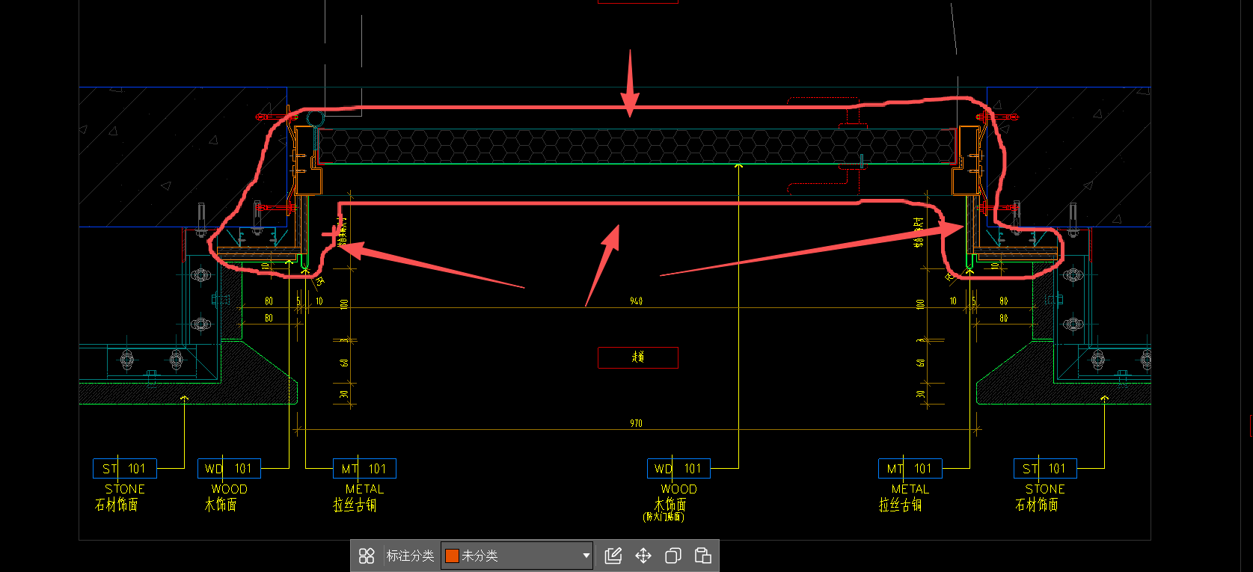 | 按设计数量计算 | 樘 | 1.00 |  |  |  |  | 0.00 | 0.00 | 0.00 | 0.00 | -
302 | 电梯厅防火玻璃地弹门M-14 (2150*3000mm) | 1、规格尺寸：2150*3000mm 2、GL-02 钢化防火玻璃门扇、固定扇； 3、门套及基层、地弹簧、把手、合页、门夹等； 4、包含但不限于编制说明、图纸、技术要求中的相关内容及完成该项目的一切所需； | / | 按设计数量计算 | 樘 | 1.00 |  |  |  |  | 0.00 | 0.00 | 0.00 | 0.00 | -
303 | 清洁间木饰面门M-01参 (1000*3000mm) | 1、木饰面门（木饰面WD-101）； 2、门套及基层； 3、成品门拉手、合页、门吸等五金； 4、包含但不限于编制说明、图纸、技术要求中的相关内容及完成该项目的一切所需； | / | 按设计数量计算 | 樘 | 1.00 |  |  |  |  | 0.00 | 0.00 | 0.00 | 0.00 | -
304 | 办公室折叠门M-12 (1800*3000mm) | 1、规格尺寸：1800*3000mm 2、WD-101木饰面、MT-101拉丝古铜； 3、基层及造型应符合设计图纸要求； 4、门套及基层、把手、合页、导轨等； 5、包含但不限于编制说明、图纸、技术要求中的相关内容及完成该项目的一切所需； | / | 按设计数量计算 | 樘 | 1.00 |  |  |  |  | 0.00 | 0.00 | 0.00 | 0.00 | -
305 | 健身中心玻璃地弹门M-17 (1600*2800mm) | 1、规格尺寸：1600*2800mm 2、GL-02 钢化玻璃门扇； 3、门套及基层、把手、合页、地弹簧、门夹等； 4、包含但不限于编制说明、图纸、技术要求中的相关内容及完成该项目的一切所需； | / | 按设计数量计算 | 樘 | 1.00 |  |  |  |  | 0.00 | 0.00 | 0.00 | 0.00 | -
306 | 健身房泳池通道玻璃门M-10 (1040*2850mm) | 1、规格尺寸：1040*2850mm 2、GL-02 钢化玻璃门扇、固定扇； 3、门套及基层、把手、合页等； 4、包含但不限于编制说明、图纸、技术要求中的相关内容及完成该项目的一切所需； | / | 按设计数量计算 | 樘 | 1.00 |  |  |  |  | 0.00 | 0.00 | 0.00 | 0.00 | -
307 | 储物间木饰面镜面不锈钢门M-15 （1500*2500mm） | 1、木饰面镜面不锈钢门（一面木饰面饰面WD-101、一面镜面不锈钢饰面MT-103）； 2、门套及基层，含金属收边条及装饰条； 3、门拉手、合页、门吸等五金； 4、包含但不限于编制说明、图纸、技术要求中的相关内容及完成该项目的一切所需； | / | 按设计数量计算 | 樘 | 1.00 |  |  |  |  | 0.00 | 0.00 | 0.00 | 0.00 | -
308 | 办公室木饰面门M-01参 (900*2400mm) | 1、木饰面门（木饰面WD-101）； 2、门套及基层； 3、成品门拉手、合页、门吸等五金； 4、包含但不限于编制说明、图纸、技术要求中的相关内容及完成该项目的一切所需； | / | 按设计数量计算 | 樘 | 1.00 |  |  |  |  | 0.00 | 0.00 | 0.00 | 0.00 | -
309 | 瑜伽室玻璃门M-10 (900*2400mm) | 1、规格尺寸：900*2400mm 2、GL-02 钢化玻璃门扇、固定扇； 3、门套及基层、把手、合页等； 4、包含但不限于编制说明、图纸、技术要求中的相关内容及完成该项目的一切所需； | / | 按设计数量计算 | 樘 | 1.00 |  |  |  |  | 0.00 | 0.00 | 0.00 | 0.00 | -
310 | 餐厅扪皮饰面门M-11 (1100*3400mm) | 1、扪皮饰面门（扪皮饰面UP-101）； 2、门套及基层，含金属收边条及装饰条； 3、门拉手、合页、门吸等五金； 4、包含但不限于编制说明、图纸、技术要求中的相关内容及完成该项目的一切所需； | / | 按设计数量计算 | 樘 | 1.00 |  |  |  |  | 0.00 | 0.00 | 0.00 | 0.00 | -
311 | 宴会厅玻璃门M-10 (1645*3000mm) | 1、规格尺寸：1645*3000mm 2、GL-02 钢化玻璃门扇； 3、门套及基层、把手、合页等； 4、包含但不限于编制说明、图纸、技术要求中的相关内容及完成该项目的一切所需； | / | 按设计数量计算 | 樘 | 1.00 |  |  |  |  | 0.00 | 0.00 | 0.00 | 0.00 | -
312 | 木饰面防火门M-09 (1000*2250mm) | 1、木饰面防火门（木饰面WD-101）； 2、木饰面门套及基层，含金属收边条及装饰条； 3、门拉手、合页、门吸等五金； 4、包含但不限于编制说明、图纸、技术要求中的相关内容及完成该项目的一切所需； | / | 按设计数量计算 | 樘 | 1.00 |  |  |  |  | 0.00 | 0.00 | 0.00 | 0.00 | -
313 | 多功能宴会厅七折叠门M-16（970mm*7*3400mm） | 1、规格尺寸：970mm*7*3400mm 2、UP-101、UP-102扪皮饰面、MT-101拉丝古铜； 3、门套及基层、导轨、合页、把手等； 4、包含但不限于编制说明、图纸、技术要求中的相关内容及完成该项目的一切所需； | / | 按设计数量计算 | 樘 | 1.00 |  |  |  |  | 0.00 | 0.00 | 0.00 | 0.00 | -
四 | 柜体
314 | 前厅储物柜 （1150*750*3050mm） | 1、柜体镜面不锈钢饰面MT-103，木饰面WD-101，拉丝古铜线条； 2、暗藏LED灯带； 3、门铰、拉手、按弹器等所有五金； 4、含骨架、基层板等 5、结合现场实际尺寸进行施工； 6、详大样图DT-DL-22/B； 7、包含但不限于编制说明、图纸、技术要求中的相关内容及完成该项目的一切所需； | / | 按套计算 | 套 | 1.00 |  |  |  |  | 0.00 | 0.00 | 0.00 | 0.00 | -
315 | 前厅接待前台 （3000*1400*750mm高） | 1、钢骨架：综合各类骨架材质、尺寸、间距 2、基层板：综合不同基层板 3、柜体木饰面WD-101，拉丝古铜饰面MT-101，实木板饰面WD-102，石材饰面ST-103（石材乙供），拉丝古铜脚线MT-01 4、门铰、按弹器、拉手等所有五金； 5、结合现场实际尺寸进行施工； 6、详见图纸：DT-DL-01~03 6、包含但不限于编制说明、图纸、技术要求中的相关内容及完成该项目的一切所需； | / | 按套计算 | 套 | 1.00 |  |  |  |  | 0.00 | 0.00 | 0.00 | 0.00 | -
316 | 男女更衣室脏毛巾桶柜 （520*470*825mm） | 1、柜体木饰面WD-01； 2、门铰、拉手、按弹器等所有五金； 3、含骨架、基层板等； 4、结合现场实际尺寸进行施工； 5、包含但不限于编制说明、图纸、技术要求中的相关内容及完成该项目的一切所需； | / | 按套计算 | 套 | 2.00 |  |  |  |  | 0.00 | 0.00 | 0.00 | 0.00 | -
317 | 男更衣室脏毛巾桶柜 （640*570*825mm） | 1、柜体木饰面WD-01； 2、门铰、拉手、按弹器等所有五金； 3、含骨架、基层板等； 4、结合现场实际尺寸进行施工； 5、包含但不限于编制说明、图纸、技术要求中的相关内容及完成该项目的一切所需； | / | 按套计算 | 套 | 1.00 |  |  |  |  | 0.00 | 0.00 | 0.00 | 0.00 | -
318 | 女更衣室储物柜 （1400+3050）*500*2630mm） | 1、木饰面WD-101，拉丝古铜线条； 2、门铰、拉手、按弹器，密码锁等所有五金； 3、含骨架、基层板等 4、结合现场实际尺寸进行施工； 5、详大样图DT-DL-18/10 6、包含但不限于编制说明、图纸、技术要求中的相关内容及完成该项目的一切所需； | / | 按套计算 | 套 | 1.00 |  |  |  |  | 0.00 | 0.00 | 0.00 | 0.00 | -
319 | 男更衣室储物柜 （1145+1953）*500*2630mm） | 1、木饰面WD-101，拉丝古铜线条； 2、门铰、拉手、按弹器，密码锁等所有五金； 3、含骨架、基层板等 4、结合现场实际尺寸进行施工； 5、详大样图DT-DL-18/10； 6、包含但不限于编制说明、图纸、技术要求中的相关内容及完成该项目的一切所需； | / | 按套计算 | 套 | 1.00 |  |  |  |  | 0.00 | 0.00 | 0.00 | 0.00 | -
320 | 男更衣室储物柜 （1170*500*2630mm） | 1、木饰面WD-101，拉丝古铜线条； 2、门铰、拉手、按弹器，密码锁等所有五金； 3、含骨架、基层板等 4、结合现场实际尺寸进行施工； 5、详大样图DT-DL-18/10； 6、包含但不限于编制说明、图纸、技术要求中的相关内容及完成该项目的一切所需； | / | 按套计算 | 套 | 1.00 |  |  |  |  | 0.00 | 0.00 | 0.00 | 0.00 | -
321 | 健身房储物柜 5225*350/900*2800mm | 1、木饰面WD-101，实木板WD-102，拉丝古铜饰面MT-101，拉丝古铜线条； 2、门铰、拉手、按弹器等所有五金； 3、含钢骨架、基层板等 4、结合现场实际尺寸进行施工； 5、详大样图DT-DL-10~12； 6、包含但不限于编制说明、图纸、技术要求中的相关内容及完成该项目的一切所需； | 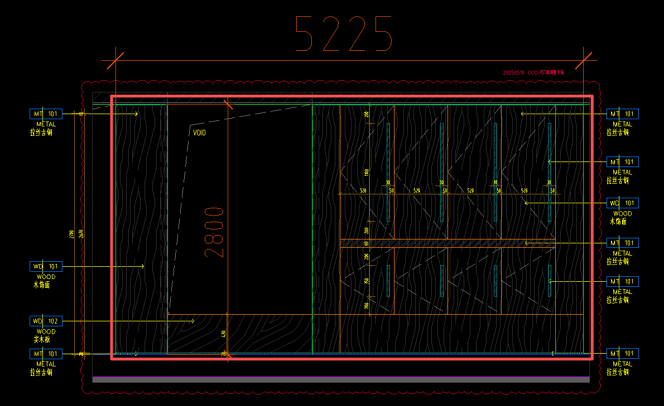 | 按套计算 | 套 | 1.00 |  |  |  |  | 0.00 | 0.00 | 0.00 | 0.00 | -
322 | 健身房转角储物柜 （1111+3532）*350*2800mm | 1、木饰面WD-101，实木板WD-102，拉丝古铜饰面MT-101，拉丝古铜线条； 2、门铰、拉手、按弹器等所有五金； 3、含钢骨架、基层板等 4、结合现场实际尺寸进行施工； 5、包含但不限于编制说明、图纸、技术要求中的相关内容及完成该项目的一切所需； | / | 按套计算 | 套 | 1.00 |  |  |  |  | 0.00 | 0.00 | 0.00 | 0.00 | -
323 | 健身房办公室储物柜 （1650*400*2400mm） | 1、木饰面WD-101，拉丝古铜线条MT-101； 2、门铰、拉手、按弹器等所有五金； 3、含钢骨架、基层板等 4、结合现场实际尺寸进行施工； 5、包含但不限于编制说明、图纸、技术要求中的相关内容及完成该项目的一切所需； | / | 按套计算 | 套 | 1.00 |  |  |  |  | 0.00 | 0.00 | 0.00 | 0.00 | -
324 | 健身房固定器械区储物柜 （550*615*2400mm） | 1、木饰面WD-101，石材饰面ST-104，拉丝古铜线条MT-101，暗藏灯带； 2、门铰、拉手、按弹器等所有五金； 3、含钢骨架、基层板等 4、结合现场实际尺寸进行施工； 5、包含但不限于编制说明、图纸、技术要求中的相关内容及完成该项目的一切所需； | / | 按套计算 | 套 | 1.00 |  |  |  |  | 0.00 | 0.00 | 0.00 | 0.00 | -
325 | 健身房瑜伽室储物柜 （2050mm*630mm*2550mm） | 1、木饰面WD-101，内侧肌理木饰面，拉丝古铜饰面MT-101，拉丝古铜线条，暗藏灯带； 2、门铰、拉手、按弹器等所有五金； 3、含钢骨架、基层板等 4、结合现场实际尺寸进行施工； 5、详见图纸DT-DL-31 6、包含但不限于编制说明、图纸、技术要求中的相关内容及完成该项目的一切所需； | / | 按套计算 | 套 | 1.00 |  |  |  |  | 0.00 | 0.00 | 0.00 | 0.00 | -
326 | 健身房男女更衣室储物柜（1050mm*360mm*2820mm） | 1、木饰面WD-101，石材饰面ST-104，拉丝古铜饰面MT-101，拉丝古铜线条，暗藏灯带； 2、门铰、拉手、按弹器等所有五金； 3、含钢骨架、基层板等 4、结合现场实际尺寸进行施工； 5、详见图纸DT-DL-33 6、包含但不限于编制说明、图纸、技术要求中的相关内容及完成该项目的一切所需； | / | 按套计算 | 套 | 2.00 |  |  |  |  | 0.00 | 0.00 | 0.00 | 0.00 | -
327 | 餐厅酒柜 3000*500*3400mm | 1、拉丝古铜饰面MT-101，亚克力SF-103，拉丝古铜层板MT-101，灯带及配套驱动器； 2、门铰、拉手、按弹器等所有五金； 3、含钢骨架、基层板等 4、结合现场实际尺寸进行施工； 5、包含但不限于编制说明、图纸、技术要求中的相关内容及完成该项目的一切所需； | / | 按套计算 | 套 | 1.00 |  |  |  |  | 0.00 | 0.00 | 0.00 | 0.00 | -
328 | 餐厅吊柜+地柜 | 1、尺寸：吊柜（2470+1000mm）*300mm*（1350mm+400mm固定封板），地柜（2470+1000mm）*610mm*850mm 2、柜门五面烤漆板SF-101，柜体免漆板，拉丝古铜脚线MT-01，石英石台面及挡水条ST-102（乙供） 3、防潮锡箔垫、基层板、钢骨架等 4、门铰、按弹器、拉手等所有五金； 5、结合现场实际尺寸进行施工； 6、包含但不限于编制说明、图纸、技术要求中的相关内容及完成该项目的一切所需； | / | 按套计算 | 套 | 1.00 |  |  |  |  | 0.00 | 0.00 | 0.00 | 0.00 | -
329 | 餐厅吧台 | 1、钢骨架：综合各类骨架材质、尺寸、间距 2、基层板：综合不同基层板 3、柜体木饰面WD-101，拉丝古铜饰面MT-101，石材台面ST-101，石材饰面ST-101（石材乙供），拉丝古铜脚线MT-01 4、门铰、按弹器、拉手等所有五金； 5、结合现场实际尺寸进行施工； 6、详见图纸：DT-DL-13~15 7、包含但不限于编制说明、图纸、技术要求中的相关内容及完成该项目的一切所需； | 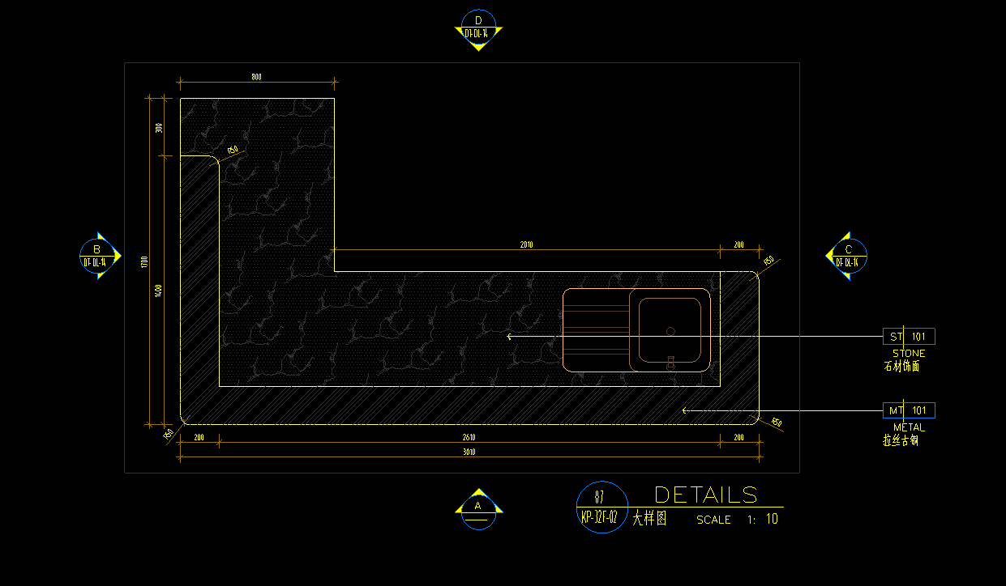 | 按套计算 | 套 | 1.00 |  |  |  |  | 0.00 | 0.00 | 0.00 | 0.00 | -
330 | 餐厅储物冰箱高柜 （1000*625*2400mm） | 1、WD-101木饰面； 2、门铰、拉手等所有五金； 3、含钢骨架、基层板等 4、结合现场实际尺寸进行施工； 5、包含但不限于编制说明、图纸、技术要求中的相关内容及完成该项目的一切所需； | / | 按套计算 | 套 | 1.00 |  |  |  |  | 0.00 | 0.00 | 0.00 | 0.00 | -
331 | 餐厅备餐区储物柜1 （800*700*1550mm） | 1、WD-101木饰面（含侧板），木饰面层板，暗藏灯带； 2、含钢骨架、基层板等 3、结合现场实际尺寸进行施工； 4、包含但不限于编制说明、图纸、技术要求中的相关内容及完成该项目的一切所需； | / | 按套计算 | 套 | 1.00 |  |  |  |  | 0.00 | 0.00 | 0.00 | 0.00 | -
332 | 餐厅备餐区储物柜2 （2100*350*2400mm） | 1、木饰面WD-101，拉丝古铜线条，暗藏灯带； 2、门铰、拉手、按弹器等所有五金； 3、含钢骨架、基层板等 4、结合现场实际尺寸进行施工； 5、包含但不限于编制说明、图纸、技术要求中的相关内容及完成该项目的一切所需； | / | 按套计算 | 套 | 1.00 |  |  |  |  | 0.00 | 0.00 | 0.00 | 0.00 | -
333 | 多功能宴会厅西厨吊柜+地柜 | 1、尺寸：吊柜2350*350mm*1200mm，地柜2350*600mm*850mm 2、柜门五面烤漆板SF-101，柜体免漆板，拉丝古铜脚线MT-01，石英石台面及挡水条ST-102（乙供） 3、防潮锡箔垫、基层板、钢骨架等 4、门铰、按弹器、拉手等所有五金； 5、结合现场实际尺寸进行施工； 6、包含但不限于编制说明、图纸、技术要求中的相关内容及完成该项目的一切所需； | / | 按套计算 | 套 | 1.00 |  |  |  |  | 0.00 | 0.00 | 0.00 | 0.00 | -
334 | 多功能宴会厅西厨岛台（1820mm*925mm*900mm高） | 1、钢骨架：综合各类骨架材质、尺寸、间距 2、基层板：综合不同基层板 3、柜体木饰面WD-101，拉丝古铜饰面MT-101，人造石台面ST-107，石材饰面ST-104（石材乙供），拉丝古铜脚线MT-01 4、门铰、按弹器、拉手等所有五金； 5、结合现场实际尺寸进行施工； 6、详见图纸：DT-DL-29 7、包含但不限于编制说明、图纸、技术要求中的相关内容及完成该项目的一切所需； | / | 按套计算 | 套 | 1.00 |  |  |  |  | 0.00 | 0.00 | 0.00 | 0.00 | -
335 | 多功能宴会厅收纳柜及衣柜 （1575mm*1000mm*2850mm） | 1、收纳柜：柜体柜门肌理漆饰面PT-103，石材台面ST-101，拉丝古铜线条； 2、衣柜：柜门肌理漆饰面PT-103，柜体木饰面WD-101，拉丝古铜线条； 3、暗藏LED灯带； 4、门铰、拉手、按弹器、挂衣杆、拉直器等所有五金； 5、含骨架、基层板等 6、结合现场实际尺寸进行施工； 7、详见大样图：DT-DL-07~08 8、包含但不限于编制说明、图纸、技术要求中的相关内容及完成该项目的一切所需； | / | 按套计算 | 套 | 1.00 |  |  |  |  | 0.00 | 0.00 | 0.00 | 0.00 | -
五 | 防水工程 | 防水工程包括但不限于防水施工及按要求完成闭水、蓄水、淋水、通水和渗漏复验等一切所需工作内容
336 | 阳台(地面) | 1、1.5厚单组份聚氨酯（I型）防水涂膜； | / | 按设计图示尺寸以面积计算 | m2 | 31.35 |  |  |  |  | 0.00 | 0.00 | 0.00 | 0.00 | -
337 | 阳台(墙面) | 1、1.5厚单组份聚氨酯（I型）防水涂膜； | / | 按设计图示尺寸以面积计算 | m2 | 18.50 |  |  |  |  | 0.00 | 0.00 | 0.00 | 0.00 | -
338 | 厨房/备餐间/西厨(地面) | 1、1.5厚单组份聚氨酯（I型）防水涂膜； | / | 按设计图示尺寸以面积计算 | m2 | 41.62 |  |  |  |  | 0.00 | 0.00 | 0.00 | 0.00 | -
339 | 厨房/备餐间/西厨(墙面) | 1、2.0mm厚聚合物水泥基防水涂料； | / | 按设计图示尺寸以面积计算 | m2 | 58.17 |  |  |  |  | 0.00 | 0.00 | 0.00 | 0.00 | -
340 | 卫生间/更衣室(地面) | 1、1.5厚单组份聚氨酯（I型）防水涂膜； | / | 按设计图示尺寸以面积计算 | m2 | 138.50 |  |  |  |  | 0.00 | 0.00 | 0.00 | 0.00 | -
341 | 卫生间/更衣室(墙面) | 1、2.0mm厚聚合物水泥基防水涂料； | / | 按设计图示尺寸以面积计算 | m2 | 303.90 |  |  |  |  | 0.00 | 0.00 | 0.00 | 0.00 | -
342 | 游泳池/泡池（地面) | 1、2.0mm厚聚合物水泥基防水涂料； | / | 按设计图示尺寸以面积计算 | m2 | 224.20 |  |  |  |  | 0.00 | 0.00 | 0.00 | 0.00 | -
343 | 游泳池/泡池（墙面) | 1、2.0mm厚聚合物水泥基防水涂料； | / | 按设计图示尺寸以面积计算 | m2 | 342.33 |  |  |  |  | 0.00 | 0.00 | 0.00 | 0.00 | -
...

二、03结构及其他零星工程清单
岁宝壹品苑一期
C栋32层会所精装修工程
第二章 - 03号清单 结构工程清单
分部分项工程量清单
序号 | 工程名称 | 工作内容 | 图片 | 计算规则 | 单位 | 工程量 | 综合单价构成（元） |  |  |  |  |  |  | 综合单价 (含税) （元） | 合价 (含税)（元）
 |  |  |  |  |  |  | 主材费 （含损耗） | 辅材费 | 人工费 | 机械费 | 管理费 | 利润 | 税金
 |  |  |  |  |  |  |  |  |  |  |  |  | 9.00%
（一） | 结构工程
1 | 新增桁架楼层板 | 1、原墙梁结构表面凿毛； 2、支模板； 3、角钢L90*5，化学锚栓、后置埋板； 4、直径10mm@200双层双向钢筋绑扎； 5、涂界面粘合剂； 6、120厚C40补充收缩细石混凝土； 7、包含但不限于编制说明、图纸、技术要求中的相关内容及完成该项目的一切所需； | / | 按设计图示尺寸以投影面积计算 | m2 | 19.01 |  |  |  |  | 0.00 | 0.00 | 0.00 | 0.00 | -
2 | 植筋Փ10 | 1、静力钻孔； 2、综合不同长度； 3、植筋废孔采用植筋胶填实填满； 4、包含但不限于编制说明、图纸、技术要求中的相关内容及完成该项目的一切所需； | / | 按设计图示尺寸以根计算 | 根 | 224.00 |  |  |  |  | 0.00 | 0.00 | 0.00 | 0.00 | -
3 | 脚手架搭设及模板临时支撑费 | 1、满堂脚手架搭设，综合不同高度； 2、模板临时支撑，综合不同高度； 3、含高支模专家论证费； | / | 按项计算 | 项 | 1.00 |  |  |  |  | 0.00 | 0.00 | 0.00 | 0.00 | -
4 | 植筋现场抗拉、抗剪检测 | 1、植筋现场抗拉、抗剪检测； 2、根据现场实际情况及数量计算 | / | 按个计算 | 个 | 6.00 |  |  |  |  | 0.00 | 0.00 | 0.00 | 0.00 | -
5 | 钢楼梯 | 1、钢梯、钢梁、埋板、踏步板、加劲板等； 2、化学螺栓； 3、防腐、防火涂料； 4、钢板原结构间的缝隙及其他穿孔部位应灌注胶粘实； 5、包含但不限于编制说明、图纸、技术要求中的相关内容及完成该项目的一切所需； | / | 按钢结构重量计算，化学螺栓不另算 | t | 2.41 |  |  |  |  | 0.00 | 0.00 | 0.00 | 0.00 | -
6 | 防护栏杆 | 1、1.15m不锈钢防护栏杆； 2、综合不同直径、不同壁厚、不同形式的不锈钢材质； 3、包含但不限于编制说明、图纸、技术要求中的相关内容及完成该项目的一切所需； | / | 按设计图示尺寸以延长米计算 | m | 12.00 |  |  |  |  | 0.00 | 0.00 | 0.00 | 0.00 | -
（二） | 其他零星工程
7 | 原混凝土反坎拆除（棋牌室位置） | 1、原反坎拆除； 2、垃圾清运； 3、需进行三方现场收方，否则不予计取。 | / | 按体积计算 | m3 | 0.88 |  |  |  |  | 0.00 | 0.00 | 0.00 | 0.00 | -
8 | 新增C30混凝土反坎（门窗底部） | 1、支模板； 2、C30以上细石混凝土； 3、包含但不限于编制说明、图纸、技术要求中的相关内容及完成该项目的一切所需； | / | 按体积计算 | m3 | 1.78 |  |  |  |  | 0.00 | 0.00 | 0.00 | 0.00 | -
9 | 30层楼板遗留钢筋头除锈及防锈处理 | 1、30层楼板遗留钢筋头除锈 2、防锈处理 3、包含但不限于编制说明、图纸、技术要求中的相关内容及完成该项目的一切所需； | / | 按项计算 | 项 | 1.00 |  |  |  |  | 0.00 | 0.00 | 0.00 | 0.00 | -
10 | 30-32层现场材料清理及回收 | 1、现场材料（钢筋、方钢、钢筋桁架）整理、截断、下楼、回收、清运； 2、需进行三方现场称重，否则不予计取。 | / | 按重量计算 | t | 11.00 |  |  |  |  | 0.00 | 0.00 | 0.00 | 0.00 | -
11 | 30层天花、墙面喷深灰色涂料 | 1、1遍深灰色涂料喷涂； 2、包含但不限于编制说明、图纸、技术要求中的相关内容及完成该项目的一切所需； | / | 按面积计算 | m2 | 284.85 |  |  |  |  | 0.00 | 0.00 | 0.00 | 0.00 | -
12 | 30层地面水泥砂浆找平 | 1、1：2.5水泥砂浆找平层，15~20mm厚，表面抹光； 2、包含但不限于编制说明、图纸、技术要求中的相关内容及完成该项目的一切所需； | / | 按面积计算 | m2 | 63.00 | 0.00 | 0.00 | 0.00 | 0.00 | 0.00 | 0.00 | 0.00 | 0.00 | -
13 | 泳池地面原有钢筋折弯、除锈 | 1、泳池地面原有钢筋折弯、除锈 2、包含但不限于编制说明、图纸、技术要求中的相关内容及完成该项目的一切所需； | / | 按项计算 | 项 | 1.00 |  |  |  |  | 0.00 | 0.00 | 0.00 | 0.00 | -
14 | 原有混凝土墙面C60混凝土找平（泳池钢筋外露部位） | 1、墙面钢筋外漏部位钢筋除锈； 2、C60混凝土找平； 3、需进行三方现场收方，否则不予计取。 | / | 按面积计算 | m2 | 5.00 |  |  |  |  | 0.00 | 0.00 | 0.00 | 0.00 | -
15 | 地面回填120mm高陶粒混凝土（楼梯前室、楼梯平台位置） | 1.地面回填100mm高陶粒混凝土； 2.需进行三方现场收方，否则不予计取。 | / | 按体积计算 | m³ | 1.00 | 0.00 | 0.00 | 0.00 | 0.00 | 0.00 | 0.00 | 0.00 | 0.00 | -
16 | 瓷砖地面（同原瓷砖颜色） | 1、面层瓷砖铺贴，专用粘结剂，同色填缝； 2、1:2.5干硬性防水水泥砂浆找平，找平厚度20mm及以内； 3、详图纸； 4、包含但不限于编制说明、图纸、技术要求中的相关内容及完成该项目的一切所需； | / | 按面积计算 | m2 | 13.42 |  |  |  |  | 0.00 | 0.00 | 0.00 | 0.00 | -
17 | 瓷砖踢脚线 | 1、面层瓷砖铺贴，专用粘结剂，同色填缝； 2、1:2.5干硬性防水水泥砂浆找平，找平厚度20mm及以内； 3、详图纸； 4、包含但不限于编制说明、图纸、技术要求中的相关内容及完成该项目的一切所需； | / | 按延长米计算 | m | 17.20 |  |  |  |  | 0.00 | 0.00 | 0.00 | 0.00 | -
18 | 防火门及消火栓抬高 | 1、防火门保护性拆除； 2、门头打凿、门头边修复； 3、防火门门框制作安装、塞缝及收边、防火门门扇重新安装； 4、消防栓拆除、抬高重新安装； 5、消防指示灯、烟感器移位； 6、包含但不限于编制说明、图纸、技术要求中的相关内容及完成该项目的一切所需； | / | 按樘计算 | 樘 | 4.00 |  |  |  |  | 0.00 | 0.00 | 0.00 | 0.00 | -
19 | 墙面洞口封堵 （31层泳池热泵空调机房） | 1、墙洞口用加气混凝土砌块封堵； 2、墙面水泥砂浆找平； 3、满刮腻子两遍； 4、刷白色防水无机涂料PT-102底油一遍、面漆两遍； 5、包含但不限于编制说明、图纸、技术要求中的相关内容及完成该项目的一切所需； | / | 按面积计算 | m2 | 1.20 |  |  |  |  | 0.00 | 0.00 | 0.00 | 0.00 | -
20 | 吸音板天花吊顶恢复 （31F泳池热泵空调机房） | 1、600*600mm吸音板采购及安装； 2、包含但不限于编制说明、图纸、技术要求中的相关内容及完成该项目的一切所需； | / | 按面积计算 | m2 | 2.40 |  |  |  |  | 0.00 | 0.00 | 0.00 | 0.00 | -
21 | 消防喷淋管 DN25 | 1.安装部位：室内 2.介质:喷淋给水 3.材质、规格:内外壁热镀锌钢管DN25 4.连接方式:螺纹连接 含管件 5.其他要求:满足施工图纸技术规范要求 | / | 按长度计算 | m | 10.00 |  |  |  |  | 0.00 | 0.00 | 0.00 | 0.00 | -
22 | 消防喷淋管 DN32 | 1.安装部位：室内 2.介质:喷淋给水 3.材质、规格:内外壁热镀锌钢管DN32 4.连接方式:螺纹连接 含管件 5.其他要求:满足施工图纸技术规范要求 | / | 按长度计算 | m | 3.10 |  |  |  |  | 0.00 | 0.00 | 0.00 | 0.00 | -
23 | 消防喷淋管 DN50 | 1.安装部位：室内 2.介质:喷淋给水 3.材质、规格:内外壁热镀锌钢管DN50 4.连接方式:螺纹连接 含管件 5.其他要求:满足施工图纸技术规范要求 | / | 按长度计算 | m | 3.30 |  |  |  |  | 0.00 | 0.00 | 0.00 | 0.00 | -
24 | 消防喷淋管 DN65 | 1.安装部位：室内 2.介质:喷淋给水 3.材质、规格:内外壁热镀锌钢管DN65 4.连接方式:螺纹连接 含管件 5.其他要求:满足施工图纸技术规范要求 | / | 按长度计算 | m | 2.00 |  |  |  |  | 0.00 | 0.00 | 0.00 | 0.00 | -
25 | 墙体拆除 （31F泳池热泵空调机房） | 1、原有砌体墙拆除； 2、垃圾清运； 3、洞口周边水泥砂浆抹灰、刷乳胶漆； 4、包含但不限于编制说明、图纸、技术要求中的相关内容及完成该项目的一切所需； | / | 按面积计算 | m2 | 35.00 |  |  |  |  | 0.00 | 0.00 | 0.00 | 0.00 | -
26 | 地面回填100mm高陶粒混凝土（游泳热泵空调机房） | 1.地面回填100mm高陶粒混凝土； 2.需进行三方现场收方，否则不予计取。 | / | 按体积计算 | m³ | 4.59 | 0.00 | 0.00 | 0.00 | 0.00 | 0.00 | 0.00 | 0.00 | 0.00 | -
27 | 地面水泥砂浆找平 （游泳热泵空调机房和泳池水处理机房） | 1、1：2.5水泥砂浆找平层，15~20mm厚，阴阳角抹小圆角； 2、包含但不限于编制说明、图纸、技术要求中的相关内容及完成该项目的一切所需； | / | 按面积计算 | m2 | 81.39 | 0.00 | 0.00 | 0.00 | 0.00 | 0.00 | 0.00 | 0.00 | 0.00 | -
28 | 防水涂料 （游泳热泵空调机房和泳池水处理机房） | 1、1.5厚单组份聚氨酯（I型）防水涂膜； | / | 按面积计算 | m2 | 96.39 | 0.00 | 0.00 | 0.00 | 0.00 | 0.00 | 0.00 | 0.00 | 0.00 | -
29 | 地面水泥砂浆保护层 （游泳热泵空调机房和泳池水处理机房） | 1、1：2.5水泥砂浆找平层，15~20mm厚，表面抹光； 2、包含但不限于编制说明、图纸、技术要求中的相关内容及完成该项目的一切所需； | / | 按面积计算 | m2 | 45.90 | 0.00 | 0.00 | 0.00 | 0.00 | 0.00 | 0.00 | 0.00 | 0.00 | -
30 | 排水沟砌筑 | 1、灰砂砖砌筑排水沟； 2、水泥砂浆找平； 3、包含但不限于编制说明、图纸、技术要求中的相关内容及完成该项目的一切所需； | / | 按长度计算 | m | 9.66 |  |  |  |  | 0.00 | 0.00 | 0.00 | 0.00 | -
31 | 排水沟盖板 | 1、300mm宽不锈钢排水沟盖板 2、包含但不限于编制说明、图纸、技术要求中的相关内容及完成该项目的一切所需； | / | 按长度计算 | m | 9.66 |  |  |  |  | 0.00 | 0.00 | 0.00 | 0.00 | -
32 | 防护栏杆 | 1、1.5m不锈钢防护栏杆； 2、综合不同直径、不同壁厚、不同形式的不锈钢材质； 3、包含但不限于编制说明、图纸、技术要求中的相关内容及完成该项目的一切所需； | / | 按长度计算 | m | 4.35 |  |  |  |  | 0.00 | 0.00 | 0.00 | 0.00 | -
33 | 设备基础 | 1、新旧结构凿毛，涂刷界面剂 2、植筋，植筋胶填实； 3、支模板； 4、钢筋（综合考虑不同直径、不同间距、不同种类等） 5、C35混凝土浇筑； 6、包含但不限于编制说明、图纸、技术要求中的相关内容及完成该项目的一切所需； | 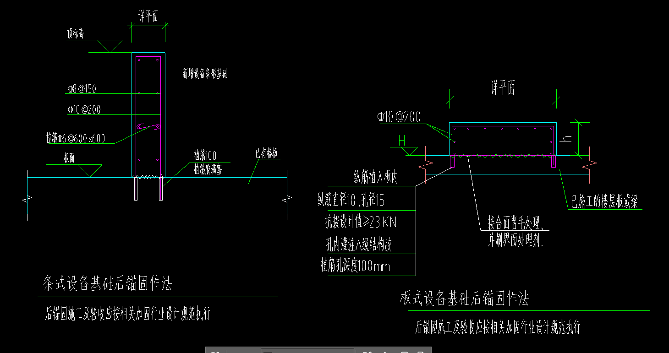 | 按体积计算 | m3 | 1.95 |  |  |  |  | 0.00 | 0.00 | 0.00 | 0.00 | -
34 | 砌块墙 | 1、200mm混凝土砌块墙； 2、门洞口周边水泥砂浆抹灰、刷乳胶漆； 2、包含但不限于编制说明、图纸、技术要求中的相关内容及完成该项目的一切所需； | / | 按垂直投影面积计算 | m2 | 0.50 |  |  |  |  | 0.00 | 0.00 | 0.00 | 0.00 | -
35 | 防火门 | 1、规格尺寸：甲级防火门1200*2400mm 2、含闭门器、拉手、门锁、合页等五金； 3、包含但不限于编制说明、图纸、技术要求中的相关内容及完成该项目的一切所需 | / | 按面积计算 | m2 | 2.88 |  |  |  |  | 0.00 | 0.00 | 0.00 | 0.00 | -
转至投标价目总计： |  |  |  |  |  |  |  |  |  |  |  |  |  |  | -

二、05干蒸房工程量清单
岁宝壹品苑一期
C栋32层会所精装修工程
第二章 - 05号清单 干蒸房工程量清单
分部分项工程量清单
序号 | 产品图片 | 产品名称 | 产地 | 规 格 说 明 | 单位 | 数量 | 含税综合单价（元） | 含税合价（元） | 备注
1 | 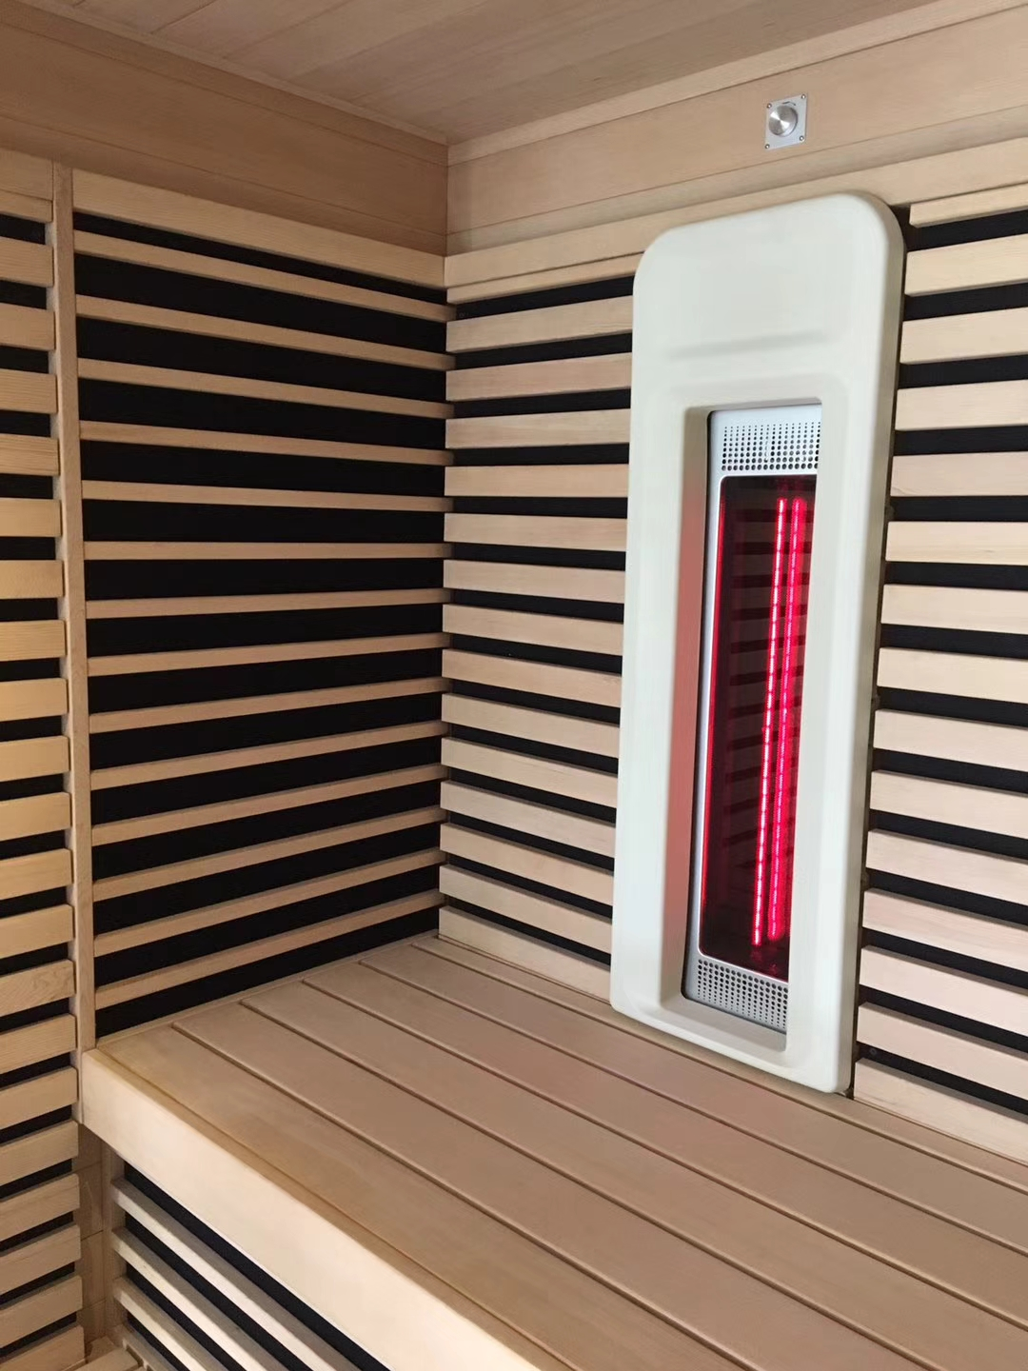 | 加拿大铁杉桑拿房体 | 加拿大 | 1.墙面内饰板材：加拿大进口铁杉木12mm厚 2.墙面外饰板材：加拿大进口铁杉木12mm厚 3.框架结构：芬兰松木40mm厚 4.座板材料：加拿大进口铁杉木20mm厚 5.靠背材料：加拿大进口铁杉木20mm厚 6.见光面加拿大进口香杉木原 加拿大： 铁杉易于防火处理具有较高的抗弯强度及自然的防腐能力，质地细密，纹理直且均匀，木纹清晰漂亮是桑拿房的最佳选材. 坚固的木架结构，在任何季节都具有超强的隔热和抗阻能力。桑拿房简洁而优雅，私人桑拿房可享受10年保修，施工由我们训练有素的专业人员进行。 | 平方 | 10.64 |  | -
2 | 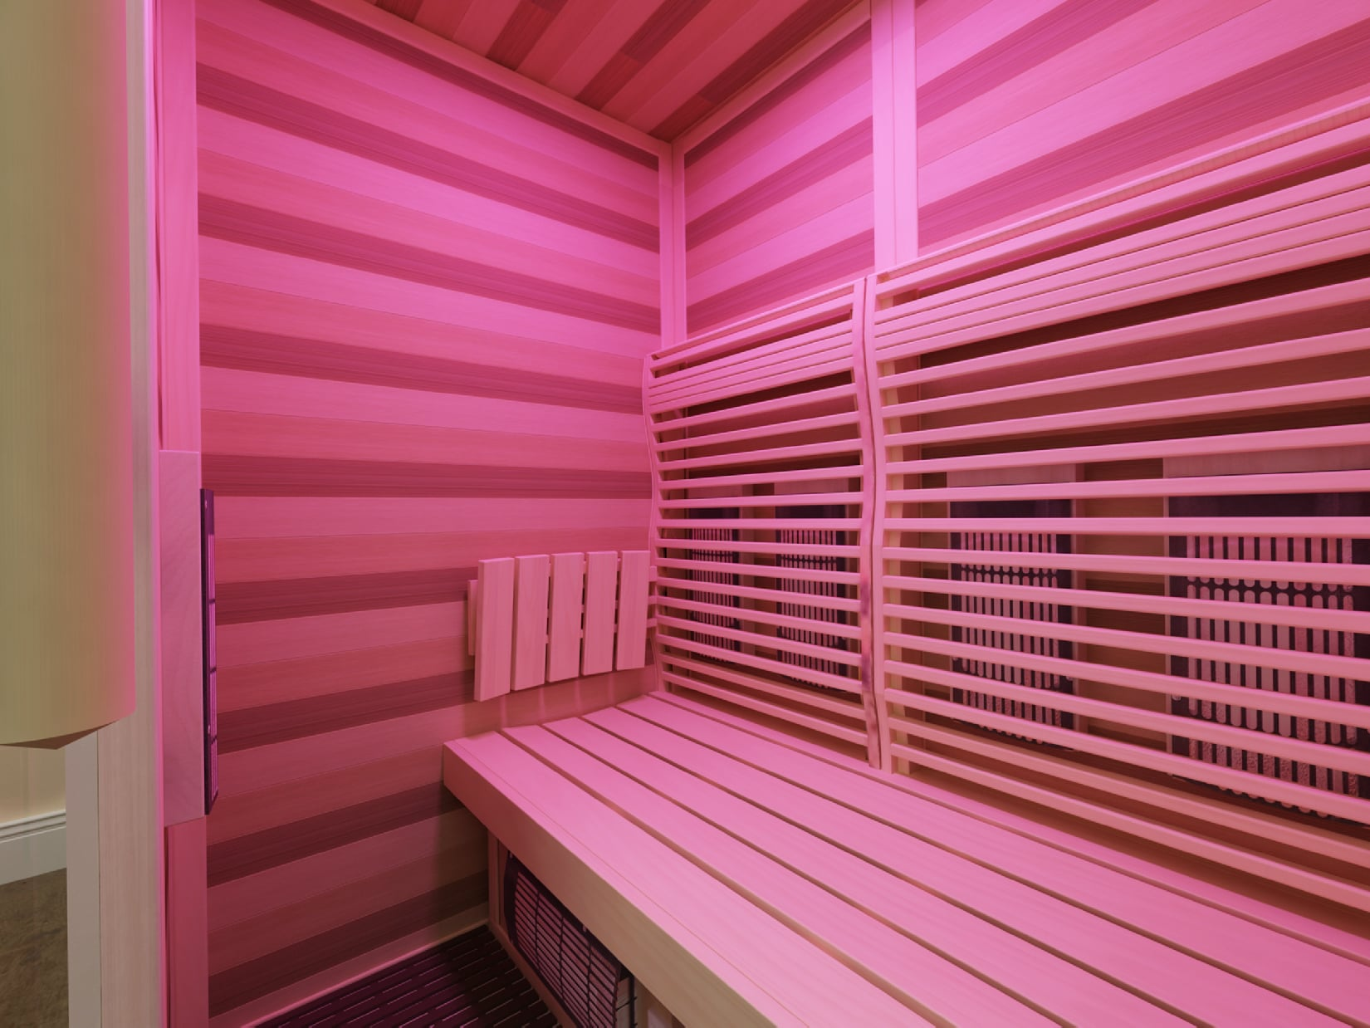 | 加拿大铁杉座板 | 加拿大 | 座板材料：加拿大进口铁杉木20mm厚 厚实木板才20mm顶级无节、光滑平整度高，无树脂渗出，纯白色无色差， 色彩的整体与和谐是这种设计的核心。对于较小的房间，我们有独一无二的长椅和凳子设计。一致性是桑度的基本要求。因此，再也看不到其他种类的木材了。 爱细节才是最重要的 | 米 | 1.7 |  | -
3 | 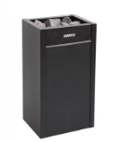 | Virta 11KW | 芬兰 | Harvia Virta加热器坚固的结构和特别容易维护，使它非常适合那些经常使用桑拿，喜欢长时间享受蒸汽的人。所有与Virta加热器的连接都是通过前面的维修舱口进行的。连接处周围有足够的空间。加热元件与石材分离，使加热元件寿命长。如果你需要更换一个加热元件，这是一个快速而简单的任务，因为你只需要拔出整个加热元件模块。其他维护措施包括 | 台 | 1 |  | -
4 | 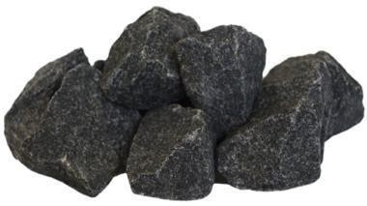 | 麦饭石 | 德国 | 麦饭石富含多种微量元素，常量元素 安全性高，高温不爆裂 使用寿命长，可商用24小时加热 | 公斤 | 20 |  | -
5 | 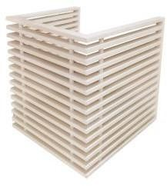 | 防烫伤炉架 | 德国 | 材料：加拿大进口铁杉木 防烫伤桑拿炉架材料：加拿大进口铁杉木22*400mm 外观精致时尚，简约典雅，精工细作，浑然天成，选用加拿大进口铁杉木材质更加浸润人体肌肤，彰显时尚的气息。 | 个 | 1 |  | -
6 | 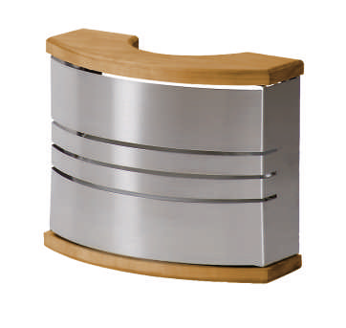 | EOS灯罩 | 德国 | 铁杉木加304不锈钢 | 个 | 2 |  | -
7 |  | 室外控制器 | 德国 | lles im Griff – am Display und mobil.Entspannung per Fingertipp Die EOS U-Command zeigt nur das, was wirklich zählt: Start, Temperatur, Feuchte, Laufzeit – klar, logisch, auf einen Blick und mit einem Fingertipp starten Sie das Wellnesserlebnis. Nutzerprofile speichern persönliche Vorlieben, machen die Bedienung noch komfortabler und passen es an Ihre Wünsche an. Multi-Cabin Support Bedienen Sie bis zu zwei Kabinen mit nur einem Bedienteil – übersichtlich und sicher. Ob Sauna, Infrarot, Hybridsauna, Dampfbad oder Hammam: Sie nutzen eine Bedienlogik für alles. | 块 | 1 |  | -
8 | 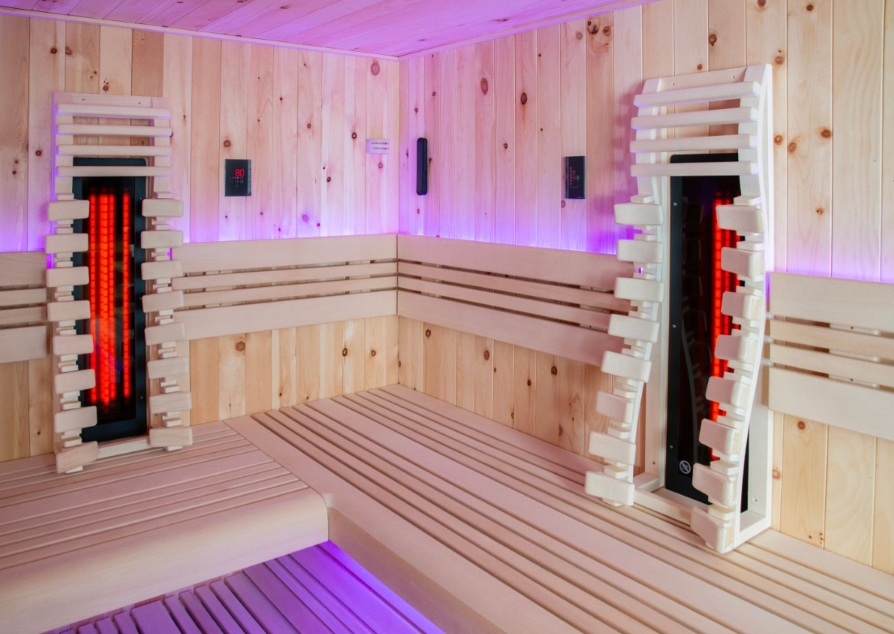 | EOS远红外背部理疗器 | 德国 | 用于桑拿和IR热室的红外热辐射器。 就像EOS Vitae，但是缩短的建筑形状- ca。长745毫米. 采用EOS玻璃石英玻璃发射器350，500，750瓦。IR-A、IR-B和IR-C全光谱热辐射，在不到1秒的时间内完成性能折叠。 500瓦和750瓦版本，带集成启动电流限制器。 机箱和反射器。防护絮凝剂复盖网(黑色)。 完全预装3 m硅胶连接器线3x 1.5mm。 可选择安装在90度角或墙嵌板中。墙嵌板中的安装深度为50 mm | 套 | 2 |  | -
9 |  | 自动洒水装置 | 中国 | 桑拿炉自动喷淋装置的原理 桑拿炉自动喷淋装置是桑拿房中常见的一个组件，其作用是在桑拿房内产生水蒸气，增加室内温度和湿度，提高桑拿效果。该装置包括计时器、电磁阀、水泵和喷嘴等组成部分。当计时器到达设定时间后，电磁阀开启，水泵开启，水被喷嘴喷出，形成水蒸气。 | 套 | 1 |  | -
10 |  | 防臭地漏 | 中国 | 深水封地漏‌：靠底部存水形成水封隔绝臭气，防臭效果最稳定，但需要经常有水补充，‌适合淋浴区等湿区使用‌。 ‌重力翻板地漏‌：排水时水流冲开翻板，没水时靠重力自动闭合，‌干区和厨房用这个更合适‌，不用依赖存水。 ‌磁吸自封地漏‌：靠磁力吸合密封垫，排水时冲开，闭合时防臭，但磁力可能随时间减弱，‌适合短期使用或备用‌。 | 只 | 1 |  | -
11 | 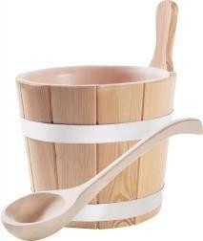 | EOS 木桶木勺 | 德国 | 桑拿原木桶材料：加拿大铁杉木260*200mm 一桶水3000ml半个小时用完，欧洲人所称之为一个疗程 经典款木桶木勺，木质外观，带防漏内胆，钣金扣边.最简洁的设计，最复古的感 觉,带给您原始桑拿的意境. | 套 | 1 |  | -
12 |  | 防烫伤拉手 | 德国 | 特制玻璃门拉手，隐藏式安装工艺，机床精密车削加工，内木质囿柱，合理设计，内高温木质不烫手。 | 副 | 1 |  | -
13 |  | EOS沙漏 | 德国 | 经典款时间沙漏 0-15分钟沙漏计时器 360°旋转使用玱璃双管结极木质支架 独特的桑拿沙漏采用时尚、立方的设计，具有高对比度的砂填充。 用大量木头手工铣削。采用创新的自平衡方式，搭配内建磁控管。 提供坚果树、枫叶以及坚果树和枫叶组合的四种设计方案 | 支 | 1 |  | -
14 | 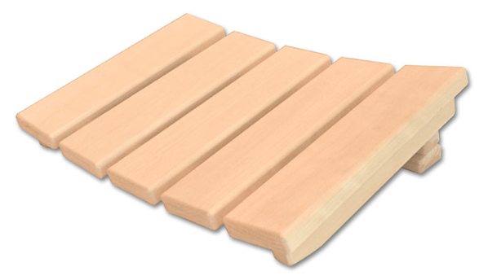 | 头枕 | 德国 | 多功能头枕. 加拿大铁杉木材质，平放可以垫头、立放可以垫腰、挂置可以靠背.人体背部曲线设计. | 个 | 2 |  | -
15 | 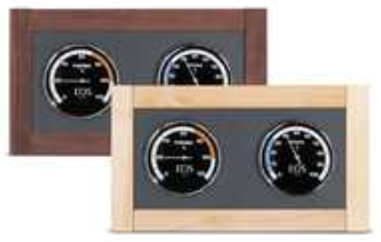 EOS温度湿度表 | EOS温湿表 | 德国 | 专为具有特殊设计和功能需求的客户设计的独家气候测量站。 圆形测量仪器 100 mm温度计和湿度计，测量范围为0 ~ 120°c。0 - 100 %继电器，空气湿度。尺寸340×195mm。墙面挂载。 | 个 | 1 |  | -
16 |  | 茶水架 | 德国 | 汗蒸时可带水放到茶水架中，集工艺设计与实用便利于一体，原生态木材品质，极简主义淋漓尽致。简单即是优雅。 | 个 | 2 |  | -
17 |  | 4英寸同轴防水耐高温喇叭 | 德国 | 外部尺寸133×59mm 安装桑拿和蒸汽浴室的扬声器 25 W额定电阻(8欧姆、10公分(4英寸)、玻璃纤维膜、120 °C温度规格–适用于桑拿、户外使用、防水。白色的复盖框。 IP65保护类。 | 只 | 2 |  | -
18 |  | RGB顶灯 | 德国 | 优质青光玱璃灯罩可对照明设备进行二次防护，防腐、防锈、 德国工艺精工制作。照明设备不德国白杉灯罩完美结合，传递出时尚不潮流，幵带您感受芬兰桑拿文化所传递的艺术美感。 | 套 | 1 |  | -
19 |  | EOS高温灯带 | 德国 | 坐板凳暖光灯 LED光束专用灵活的版本，专为蒸汽浴和潮湿环境而设计。24伏直流，60瓦。ip 68 . dimmbar保护类(基于电压)。长度约5米，两侧有5 m的接头线。自我修复，加上可靠的支架机械固定。提供RGB和白色(3000 K)两种类型。以10厘米为增量进行分割/修剪。 | 米 | 3.4 |  | -
20 |  | EOS 高温整流器 | 德国 | LED条纹和LED斑点的电子流量。60瓦运行-输入230-240 vac(0.36 a)/输出24 V DC (2500 mA)。铝制外壳，IP65保护等级，含ca。两侧15厘米接头导线。执行30 W-交流输入220-240v/直流输出24v(2500ma)。塑料外壳。IP20保护类。例如，建议使用。用于白色LED带，并连接到Saunders设备。 | 个 | 1 |  | -
21 | 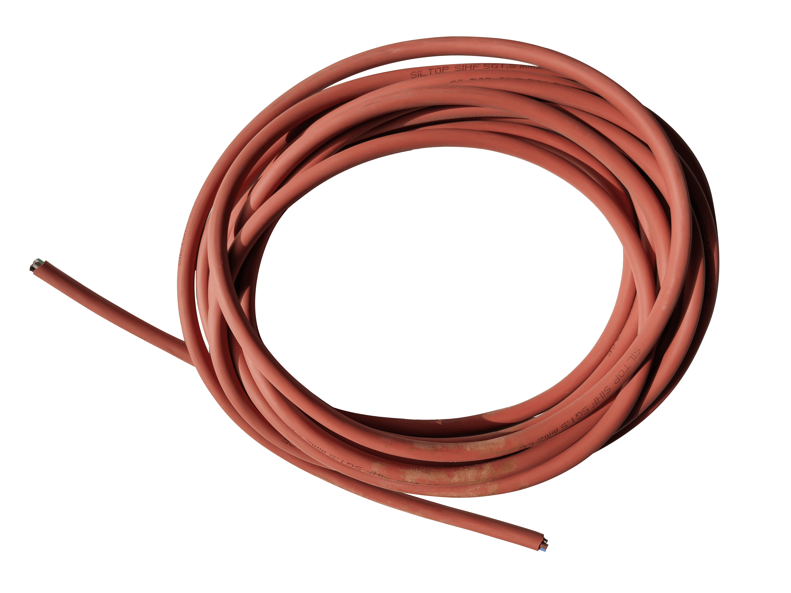 | 安全温感探头及耐高温控制线、电缆线 | 德国 | 耐高温控制线 温度探头采用即时数据传输设计，探点式结 极，保证温度数据传输的同 时，配置有过温保险丝。在温度超过设定范围后，保险丝自动熔断所有工作停止，以保证用户的绝对安全。 电缆线采用耐热硅橡胶护套的优质接线盒(红色)。非常适合连接桑拿浴技术。不同的横截面和长度。如果需要，长度也应大于指定的装运长度。 | 批 | 1 |  | -
22 | 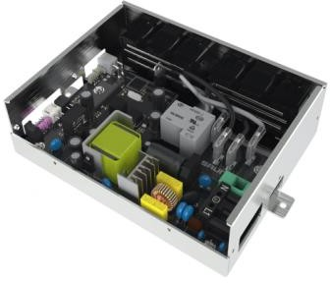 | EOS 主机控电箱 | 德国 | 定制桑拿房专用主电控系统，自带高精度开关电源，微电脑智能控制系统，兼容220V，380V交流电压。自身能有效进行过热、过载、断路等多重保护。 | 套 | 1 |  | -
23 |  | 安全门磁吸 | 中国 | 6 mm和8 mm玻璃门的u形对接板，不锈钢磁吸 6-8mm 铝/锌合金玻璃门。承载能力:28公斤/件。尺寸B x H: 0.8毫米x 2200毫米 | 个 | 1 |  | -
24 |  | 哈维亚专用安全门 | 芬兰 | 天地轴/极窄边框/钢化/单玻/桑拿安全门（800*2200*8mm） | 平方 | 1.76 |  | -
25 |  | 紧急报警 | 中国 | 智能家居紧急按钮‌：卧室、浴室可安装紧急报警按钮，触发后能发出高分贝警报并自动拨打预设联系人。 | 个 | 1 |  | -
26 |  | 配电箱 | 中国 | 定制桑拿房专用主电控系统，自带高精度开关电源，微电脑智能控制系统，兼容220V，380V交流电压。自身能有效进行过热、过载、断路等多重保护。 | 套 | 1 |  | -
27 |  | 瓦工服务 | 桑度 | 地面做排水，水平瓷砖铺贴 | 项 | 1 |  | -
28 |  | 瓦工服务 | 桑度 | 增加地面水泥砂浆（河沙）找平、（黑豹）防水、防水的水泥砂浆保护层施工 增加墙面水泥砂浆（河沙）找平、（黑豹）防水、防水的水泥砂浆保护层施工 | 项 | 1 |  | -
29 |  | 认证电工实施服务 | 桑度 | 安装调试至货物到达目的地以后，工人将货物搬运到安装地点，挄照规范完成安装及调试好所有电器部件。 | 套 | 1 |  | -
30 |  | 1年免费认证电工服务 | 桑度 | 1、拥有专业的安装售后团队， 能快速、有效地提供强大的技术支持； 2、服务内容：售前的技术咨询，专业人员进行场地的设计、规划、系统安装、调试、培训； 3、项目实施过程中的装修指导；设备的 安装与调试；售后支持。 | 年 | 1 |  | -
31 | 合计： |  |  |  |  |  |  | -
备注：以上清单固定总价包干。 |  |  |  |  |  |  |  |  |  | 备注：以上清单固定总价包干。 | 备注：以上清单固定总价包干。 | 备注：以上清单固定总价包干。 | 备注：以上清单固定总价包干。 | 备注：以上清单固定总价包干。 | 备注：以上清单固定总价包干。 | 备注：以上清单固定总价包干。 | 备注：以上清单固定总价包干。 | 备注：以上清单固定总价包干。 | 备注：以上清单固定总价包干。 | 备注：以上清单固定总价包干。 | 备注：以上清单固定总价包干。 | 备注：以上清单固定总价包干。 | 备注：以上清单固定总价包干。 | 备注：以上清单固定总价包干。

二、06湿蒸房工程量清单
岁宝壹品苑一期
C栋32层会所精装修工程
第二章 - 06号清单 湿蒸房工程量清单
分部分项工程量清单
序号 | 产品图片 | 产品名称 | 产地 | 规 格 说 明 | 单位 | 数量 | 含税综合单价（元） | 含税合价（元） | 备注
1 | 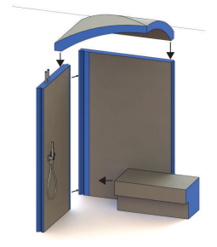 | 米黄洞石岩板房体 | 意大利 | 保温房体 与湿蒸房房体结构同材质， 轻质聚苯乙烯保温，双面玻璃纤维加固及水泥涂层（德国标准防水处理）防水粘接剂及勾缝剂等材料 意大利米黄洞石：1200*2400*9mm,三面随机，亮面干粒抛，白坯，一类色，（4个阳角，6个阴角） | 立方 | 10 |  | -
2 | 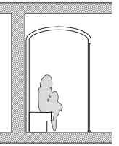 | 不锈钢弧型天花 | 中国 | 拱顶设计 弧顶 1900*2232*18 mm | 平方 | 4.37 |  | -
3 | 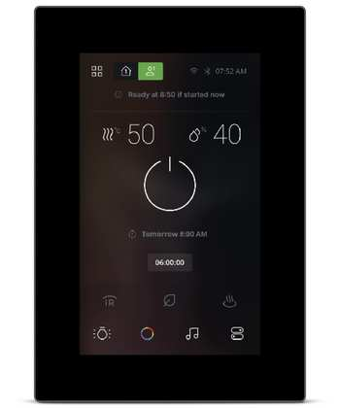 | 室外控制器 | 德国 | lles im Griff – am Display und mobil.Entspannung per Fingertipp Die EOS U-Command zeigt nur das, was wirklich zählt: Start, Temperatur, Feuchte, Laufzeit – klar, logisch, auf einen Blick und mit einem Fingertipp starten Sie das Wellnesserlebnis. Nutzerprofile speichern persönliche Vorlieben, machen die Bedienung noch komfortabler und passen es an Ihre Wünsche an. Multi-Cabin Support Bedienen Sie bis zu zwei Kabinen mit nur einem Bedienteil – übersichtlich und sicher. Ob Sauna, Infrarot, Hybridsauna, Dampfbad oder Hammam: Sie nutzen eine Bedienlogik für alles. | 块 | 1 |  | -
4 | 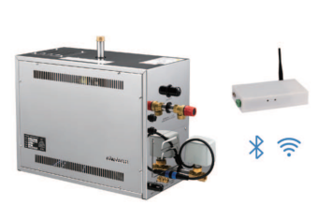 | 11KW 康迪 | 瑞典 | Independent of local water quality, featuring built-in water quality monitoring and scale removal functions; microprocessor control system. Integrated automatic fragrance pump, automatic lime treatment/backwash system, ultra-long service life, and extremely low maintenance costs. This electric steam humidifier provides precise humidity control and saves costs by eliminating the need for replacing humidification tanks. RS is equipped with Condair's proprietary scale management system, simplifying ongoing maintenance. | 台 | 1 |  | -
5 |  | 哈维亚专用安全门 | 芬兰 | 天地轴/极窄边框/钢化/单玻/桑拿安全门（800*2200*8mm） | 平方 | 1.76 |  | -
6 |  | EOS高温灯带 | 德国 | 坐板凳暖光灯 LED光束专用灵活的版本，专为蒸汽浴和潮湿环境而设计。 24伏直流，60瓦。ip 68 . dimmbar保护类(基于电压)。 长度约5米，两侧有5 m的接头线。自我修复，加上可靠的支架机械固定。提供RGB和白色(3000 K)两种类型。 以10厘米为增量进行分割/修剪。 | 米 | 3.6 |  | -
7 |  | EOS 高温整流器 | 德国 | LED条纹和LED斑点的电子流量。60瓦运行-输入230-240 vac(0.36 a)/输出24 V DC (2500 mA)。铝制外壳，IP65保护等级，含ca。两侧15厘米接头导线。执行30 W-交流输入220-240v/直流输出24v(2500ma)。塑料外壳。IP20保护类。 例如，建议使用。用于白色LED带，并连接到Saunders设备。 | 个 | 1 |  | -
8 | 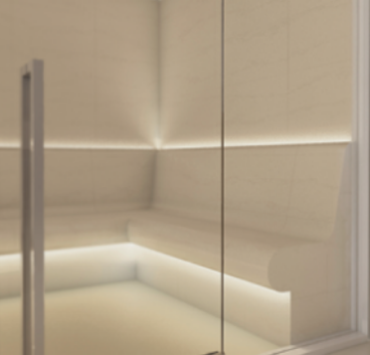 | 氛围灯带 | 德国 | 低压防爆灯，带24V变压器 | 米 | 3 |  | -
9 |  | 防烫伤拉手 | 德国 | 特制玻璃门拉手，隐藏式安装工艺，机床精密车削加工，内木质囿柱，合理设计，内高温木质不烫手。 | 副 | 1 |  | -
10 |  | 蒸汽出口 | 瑞典 | 蒸汽出口 通过座椅下隐藏排气装置 | 支 | 3 |  | -
11 |  | 4英寸同轴防水耐高温喇叭 | 德国 | 外部尺寸133×59mm 安装桑拿和蒸汽浴室的扬声器+纯功放。 25 W额定电阻(8欧姆、10公分(4英寸)、玻璃纤维膜、120 °C温度规格–适用于桑拿、户外使用、防水。白色的复盖框。 IP65保护类。 | 只 | 2 |  | -
12 |  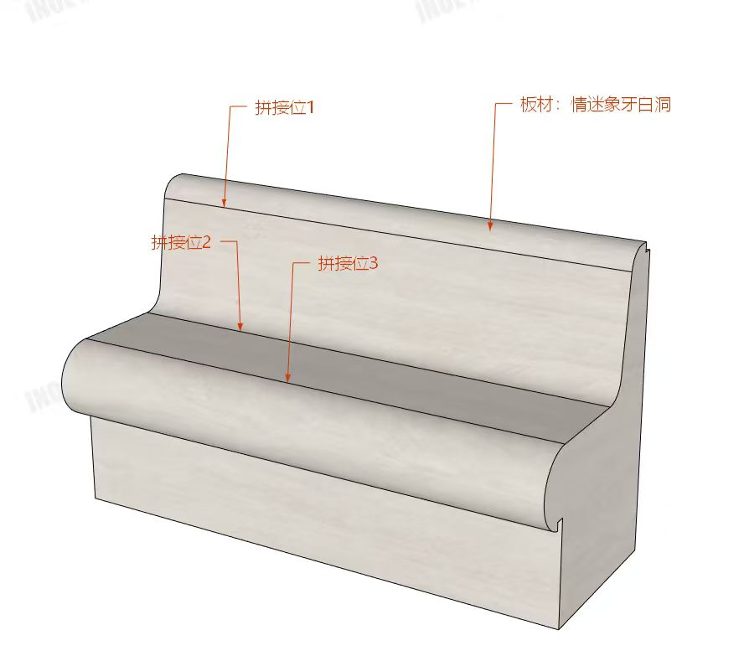 | 岩板热弯人体工程学座椅 | 意大利 | 与湿蒸房房体结构同材质，轻质聚苯乙烯保温，双面玻璃纤维加固及水泥涂层（德国标准防水处理）原厂预埋电加热管线，详见图纸 一字型座椅尺寸(cm)：600+1613 意大利米黄洞石：1200*2400*9mm,三面随机，亮面干粒抛，白坯，一类色，弧度处做热弯工艺（避免拼接） | 个 | 1 |  | -
13 | 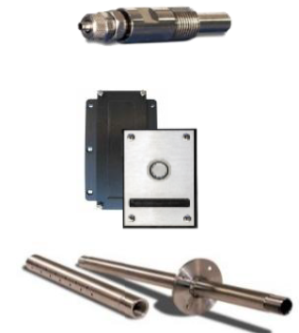 | 3位香氛控制器 | 瑞典 | 3种香气的香气加入系统，最终用户可以使用蒸汽室内的键盘选择得味 | 个 | 1 |  | -
14 |  | 香氛500ml/支 | 意大利 | 基于天然精油的浓缩香水。Stenal香水精华,用于桑拿,土耳其浴,情感淋浴和芳香疗法,旨在通过基于珍贵精油的专用香水来补充健康体验。冷薄荷精华、冰冷的薄荷精华、蓝色精华放松、经典精华 | 套 | 1 |  | -
15 |  | 水阀 | 意大利 | 检修水阀/检修手动排水阀，给水阀 | 个 | 2 |  | -
16 |  | 防臭地漏 | 中国 | 深水封地漏‌：靠底部存水形成水封隔绝臭气，防臭效果最稳定，但需要经常有水补充，‌适合淋浴区等湿区使用‌。 ‌重力翻板地漏‌：排水时水流冲开翻板，没水时靠重力自动闭合，‌干区和厨房用这个更合适‌，不用依赖存水。 ‌磁吸自封地漏‌：靠磁力吸合密封垫，排水时冲开，闭合时防臭，但磁力可能随时间减弱，‌适合短期使用或备用‌。 | 只 | 1 |  | -
17 |  | 纯水机 | 中国 | 纯净水机带蓄水桶3000ML | 个 | 1 |  | -
18 |  | 安全温感探头及耐高温控制线、电缆线 | 德国 | 耐高温控制线 温度探头采用即时数据传输设计，探点式结 极，保证温度数据传输的同 时，配置有过温保险丝。在温度超过设定范围后，保险丝自动熔断所有工作停止，以保证用户的绝对安全。 电缆线采用耐热硅橡胶护套的优质接线盒(红色)。 非常适合连接桑拿浴技术。不同的横截面和长度。 如果需要，长度也应大于指定的装运长度。 | 批 | 1 |  | -
19 |  | 配电箱 | 中国 | 定制桑拿房专用主电控系统，自带高精度开关电源，微电脑智能控制系统，兼容220V，380V交流电压。自身能有效进行过热、过载、断路等多重保护。 | 套 | 1 |  | -
20 |  | 安全门磁吸 | 中国 | 8 mm玻璃门的u形对接板，不锈钢磁吸 8mm 铝/锌合金玻璃门。承载能力:28公斤/件。尺寸B x H: 60毫米x 2200毫米 | 个 | 1 |  | -
21 |  | 花洒 | 国产一线品牌 |  | 套 | 1 |  | -
22 |  | 瓦工服务 | 桑度 | 地面洞石岩板铺贴、墙面洞石岩板铺贴 意大利米黄洞石：1200*2400*9mm,三面随机，亮面干粒抛，白坯，一类色，（4个阳角，6个阴角） | 项 | 1 |  | -
23 |  | 瓦工服务 | 桑度 | 增加地面水泥砂浆（河沙）找平、（黑豹）防水、防水的水泥砂浆保护层施工 增加墙面水泥砂浆（河沙）找平、（黑豹）防水、防水的水泥砂浆保护层施工 | 项 | 1 |  | -
24 |  | 认证电工实施服务 | 桑度 | 安装调试至货物到达目的地以后，工人将货物搬运到安装地点，挄照规范完成安装及调试好所有电器部件。 | 套 | 1 |  | -
25 |  | 1年免费认证电工服务 | 桑度 | 1、拥有专业的安装售后团队， 能快速、有效地提供强大的技术支持； 2、服务内容：售前的技术咨询，专业人员进行场地的设计、规划、系统安装、调试、培训； 3、项目实施过程中的装修指导；设备的 安装与调试；售后支持。 | 年 | 1 |  | -
26 | 合计： |  |  |  |  |  |  | -
备注：以上清单固定总价包干。

